202507_KS
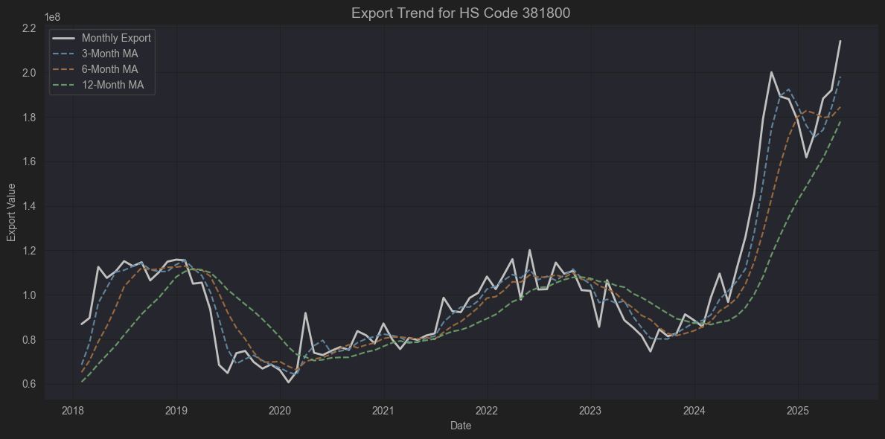
 |  |  |  |  |  |  |  |  | 제품 | 기업 | 위치 | HS code
 |  |  |  |  |  |  |  |  | 임플란트 | 덴티움 | 수원 광교 | 9021.29.0000
 |  |  |  |  |  |  |  |  | ​ | 오스템임플란트 | 서울 강서 | -
 |  |  |  |  |  |  |  |  | ​ | 디오 | 부산 해운대구 | -
 |  |  |  |  |  |  |  |  | ​ | 덴티스 | 대구 달서구 | -
 |  |  |  |  |  |  |  |  | ​ | 메가젠임플란트 | 대구 달성군 | -
 |  |  |  |  |  |  |  |  | ​ | 네오바이오텍 | 서울 구로구 | -
 |  |  |  |  |  |  |  |  | 치과영상 | 바텍 | 경기 화성 | 9022.13.0000
 |  |  |  |  |  |  |  |  | 에스테틱 | 클래시스 | 서울 강남구 | 9018.90.0080
 |  |  |  |  |  |  |  |  | ​ | 클래시스 소모품 | 서울 강남구 | 9018.90.9090
 |  |  |  |  |  |  |  |  | ​ | 제이시스메디칼 장비 | 서울 금천구 | 9018.90.8190
 |  |  |  |  |  |  |  |  | ​ | 제이시스메디컬 소모품 | 서울 금천구 | 9018.90.9000
 |  |  |  |  |  |  |  |  | ​ | 루트로닉 | 경기 고양시 | 9018.9
 |  |  |  |  |  |  |  |  | ​ | 리메드 | 대전 유성구 | 9018.9
 |  |  |  |  |  |  |  |  | 톡신 | 휴젤 | 강원 춘천시 | 3002.49.1000
 |  |  |  |  |  |  |  |  | ​ | 대웅 | 경기 화성시 | 3002.49.1000
 |  |  |  |  |  |  |  |  |  |  |  | 3002.90.9000
 |  |  |  |  |  |  |  |  | ​ | 메디톡스 | 충북 청주시 | 3002.90.1000
 |  |  |  |  |  |  |  |  | 필러 | 휴젤 | 강원 춘천시 | 3304.99.9000
 |  |  |  |  |  |  |  |  | 의료디텍터 | 뷰웍스 | 경기 안양시 | 9022.90.1090
 |  |  |  |  |  |  |  |  | 바이오의약품 | 셀트리온 | 인천 연수구 | 3002.14
 |  |  |  |  |  |  |  |  | (원료)
 |  |  |  |  |  |  |  |  | 인체용백신 | 유바이오로직스 | 강원 춘천시 | 3002.20.0000
 |  |  |  |  |  |  |  |  | 콘텍트렌즈 | 인터로조 | 경기 평택시 | 9001.30.0000
 |  |  |  |  |  |  |  |  | 스파이럴 | 엘앤케이바이오 | 경기 용인시 | 9021.90.1000
 |  |  |  |  |  |  |  |  | 임플란트
 |  |  |  |  |  |  |  |  | 체성분 분석기 | 인바디 | 서울 강남구 | 9018.19.8000
📦 HS Code: 381800 |  |  |  |  |  |  |  |  |  |  |  | [출처] HS code 의료관련 기업 정리|작성자 지적호기심

국제 HS 품목명 (영문):

Chemical elements doped for use in electronics, in the form of discs, wafers or similar forms; chemical compounds doped for use in electronics.

국제 HS 품목명 (한국어 해석):

전자용으로 도핑(첨가)된 화학 원소, 화합물 (디스크, 웨이퍼 등과 유사한 형태).

📝 구체적으로 무슨 제품인가?

반도체 제조 공정에서 사용하는,

실리콘 웨이퍼,

갈륨 아르세나이드 웨이퍼,

기타 도핑된(불순물을 주입해 전기적 특성을 조절한) 화학 원소나 화합물 들을 말합니다.

주로 집적회로(IC), 트랜지스터, 다이오드 같은 전자소자의 원재료가 되는 반도체 웨이퍼로 사용됩니다.

여기서 “도핑(doped)”은 전기적 성질을 얻기 위해 의도적으로 불순물을 첨가한 것을 뜻합니다.

🔍 용도

**전자산업 (semiconductor electronics)**의 핵심 재료

파운드리(반도체 위탁생산)에서 웨이퍼로 가공해 칩을 제조

스마트폰, PC, 서버, 차량용 전장 등에 들어가는 반도체 칩의 출발점

🇰🇷 한국에서는?

삼성전자, SK하이닉스 같은 기업이 대규모로 수입하거나 자체적으로 생산.

국내 웨이퍼 공급사는 SK실트론, LG실트론(현재 SK실트론에 흡수) 등이 있음.

주로 고순도 실리콘 원재료(폴리실리콘)를 가공해 도핑된 웨이퍼를 만듭니다.

✅ 실제적으로 관련성 있는 기업들 (데이터 내에서)

🎯 간접적이라도 HS 381800(반도체 웨이퍼) 시장과 관련 있다고 볼 수 있는 기업

Ticker | 상관계수 | 관련성 이유
A170920 | 0.57 | 덕산테코피아, OLED/반도체용 화학 소재
A059090 | 0.57 | 미코, 자회사 미코세라믹스가 반도체 공정 소모품
A065690 | 0.49 | 에이디테크놀로지, 시스템반도체 설계(팹리스)
A000660 | 0.47 | SK하이닉스, 메모리 웨이퍼 직접 사용 (매우 직접적)
A061970 | 0.46 | 엘비세미콘, 반도체 후공정 패키징

즉,

SK하이닉스(A000660) 는 웨이퍼를 직접 사서 DRAM/NAND 제조.

덕산테코피아(A170920) 는 웨이퍼 위 포토레지스트와 같은 소재를 납품.

에이디테크놀로지(A065690) 는 시스템반도체 설계 → TSMC나 삼성에 생산위탁.

엘비세미콘(A061970) 은 후공정 패키징 업체.

우선 가장 직접적인 기업인 SK실트론이 비상장 기업이임
덕산테코피아, 에이디테크놀로저, 엘비세미콘 모두 분기별로 적자 지속, 영업성과 부진
SK하이닉스의 경우 HS Code 854232가 더 직접적 상품 코드

미코 정도가 최근 실적 개선 및 재무상태가 양호
리서치 해볼만 함

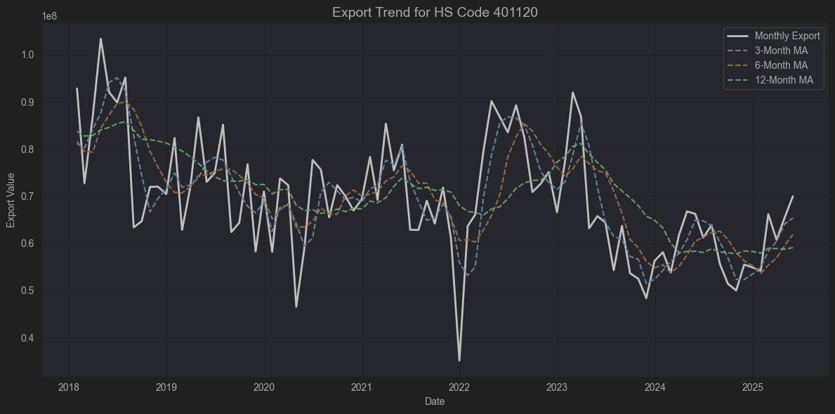

📦 HS Code: 401120

국제 HS 코드명 (영문)

New pneumatic tires, of rubber, of a kind used on buses or lorries

한국어 해석

고무제의 새로운 공기타이어(버스용 또는 화물자동차용)

📝 구체적으로 어떤 제품인가?

고무로 만들어진, 공기압을 넣어 사용하는 새로운 타이어를 말합니다.

주 용도:

버스,

트럭(화물자동차) 에 장착하는 신품 타이어입니다.

즉, 우리가 도로에서 흔히 보는 버스/트럭 바퀴(공기압 타이어) 중 새로운 고무 타이어(리트레드 안된 것) 가 이 코드에 해당됩니다.

🔍 관련 특징

HS Code 4011 자체가 “New pneumatic tires, of rubber” (새로운 고무 공기타이어) 카테고리이며,

그중 401120은 그 용도가 버스 및 트럭(화물차) 으로 특화된 코드입니다.

승용차용은 401110,
항공기용은 401130,
자전거나 오토바이용은 401140~401150 등이 따로 분류됩니다.

🚚 사용처

대형 차량 운송에 사용되는 타이어:

시내·광역 버스, 고속버스, 관광버스

1톤 트럭, 대형 화물차, 탱크로리, 트레일러

이러한 차량들은 주행거리도 길고 무게가 무거워서, 타이어의 품질과 내구성이 매우 중요합니다.

🇰🇷 한국에서의 상황

대표적으로 금호타이어, 한국타이어앤테크놀로지(한국타이어), 넥센타이어 등이 이 제품을 생산하고 국내외로 수출합니다.

401120은 한국 타이어 수출 HS코드 통계에서 매우 큰 비중을 차지하는 품목입니다.

경제적으로 실제적 관련성 높은 기업)

종목코드 | 기업명 | 관련성 유형
A073240 | 금호타이어 | ✅ 직접 (타이어 제조)
A161390 | 한국타이어앤테크놀로지 | ✅ 직접 (타이어 제조)
A005560 | 넥센타이어 | ✅ 직접 (타이어 제조)
A010690 | 화신 | ⚠️ 간접 (차체 부품)
A012340 | 현대모비스 | ⚠️ 간접 (모듈, AS부품)

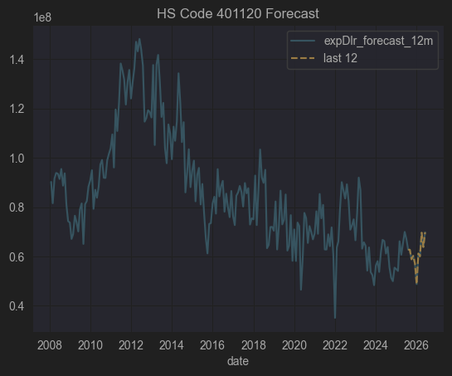

전체적으로 한국타이어, 넥센타이어 투자매력 별로임 일단 수출금액 증가가 박스권에 머물 것으로
예상이 되고 관세 관련 불확실성도 너무 높음, 또한 PSR 도 0.2~0.25로 시장에서 외면 받고 있음

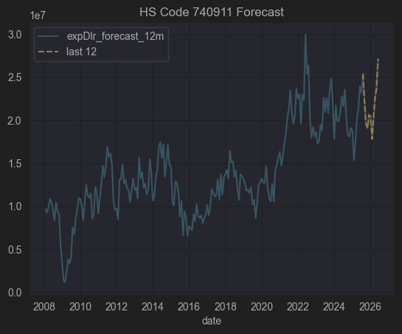

코드 | 품명 | 관련성 유형
740911 | 정련동(99.9% Cu)의 두께 0.15mm 초과 판, 시트, 스트립 | ✅ PCB, 전기모터, 열교환기, 배관, 각종 전기전자·기계 부품 소재

기업 | 구분 | 관련 이유
이구산업 (A025820) | ✅ 직접 | 동, 황동 압연제품(판, 시트, 스트립 포함) 제조. HS740911과 정확히 맞는 품목 다수 생산

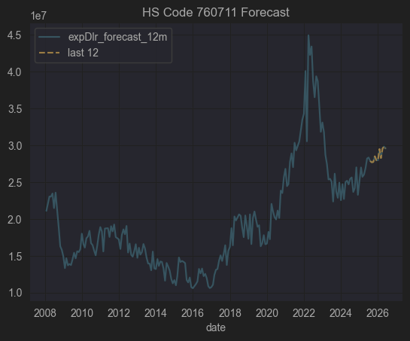

📦 HS Code: 760711

✅ 국제 HS 품목명 (영문)

Aluminium foil, not backed, rolled but not further worked, of a thickness not exceeding 0.2 mm

✅ 한국어로 해석하면

알루미늄박 (알루미늄 포일), 뒷면이 덧대어지지 않은 것, 압연하였으나 그 이상 가공하지 않은 것, 두께 0.2mm 이하

구분 | 내용
📌 품명 | 알루미늄 포일 (알루미늄박)
🏗️ 형태 | 뒷면에 종이, 플라스틱 같은 backing(덧대기)이 없는 순수 알루미늄박
⚙️ 가공도 | 압연(롤링)까지만 되어 있고, 추가적인 에칭·코팅·접착은 하지 않음
📏 두께 | 0.2 mm 이하

🛠️ 이 제품이 어디에 쓰이나?

알루미늄 포일(알루미늄박)은 매우 다양한 산업에서 사용됩니다.

📦 식품 포장 (초콜릿, 커피 포장, 레토르트 파우치 등)

⚡ 전기·전자용 (리튬이온 배터리 음극/양극 집전체 foil)

🧊 단열재/보온재 (건축용, 파이프 보온)

🏠 주방용 알루미늄 호일

🚗 자동차 열교환기, 라디에이터

🏭 케이블 차폐(Shielding)용

🔍 760711 (알루미늄박, Foil ≤0.2mm)과 실제적으로 연관된 상장사는:

삼아알미늄(A006110)

조일알미늄(A018470)

동국알앤에스(A075970)

이 3곳이 대표적으로 식품포장·산업용·배터리용 알루미늄박을 직접 제조·판매 하며
HS760711 품목과 직접적으로 일치합니다.

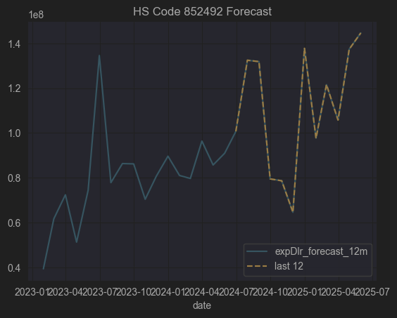

코드 | 품목
852492 | 소리·영상 재생용을 제외한 기타 현상(데이터 등) 기록용 자기 매체 (마그네틱 테이프, 디스크)
사용 | 데이터센터 백업 LTO 테이프, 산업/과학 데이터 기록 장치

관련 기업 없음

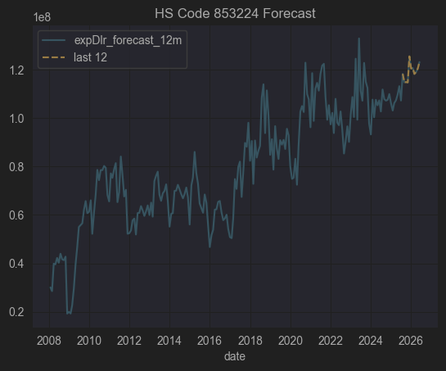

📦 HS Code: 853224

✅ 국제 HS 품목명 (영문)

“Electrical capacitors, fixed, ceramic dielectric, multilayer”

✅ 한국어로 해석하면

고정식 전기 축전기(콘덴서), 세라믹 유전체, 다층(Multilayer)

즉

다층 세라믹 콘덴서(MLCC, Multi Layer Ceramic Capacitor)
를 지칭합니다.

🔍 구체적으로 어떤 제품인가요?

항목 | 내용
⚙️ 구성 | 내부에 세라믹 유전체(Ceramic dielectric) 와 전극을 교대로 적층하여 만든 다층 구조의 콘덴서
🚀 장점 | - 소형·박형 설계 가능

높은 정전용량과 내전압

낮은 누설 전류

고주파 특성 우수 (낮은 ESL/ESR)
| 📱 사용처 | 스마트폰, TV, 노트북, 자동차(ADAS, EV), 5G 통신장비, 의료기기 등 거의 모든 전자회로 |

✅ MLCC가 왜 중요한가요?

스마트폰 1대에 약 1,000~1,500개의 MLCC 사용

전기차 1대에는 최소 10,000개 이상 MLCC 사용

전원공급 안정화, 노이즈 제거(필터링), 고주파 바이패스 등에 필수

🇰🇷 한국에서의 상황

삼성전기, LG이노텍 : 세계 MLCC Top 5 제조사

MLCC는 일본(무라타, TDK), 한국(삼성전기, LG이노텍), 대만(YAGEO), 중국(삼화콘덴서, WALSIN) 이 글로벌 시장 대부분을 차지

✅ 요약 정리

🇰🇷 한국에서의 상황

삼성전기, 삼성전자, LG이노텍 등은 주로 MLCC(세라믹 콘덴서) 를 생산하고,

탄탈륨 콘덴서는 주로 수입에 의존(AVX, KEMET, Vishay 등 미국·유럽 계열).

다만 일부 한국 EMS/조립업체는 탄탈륨 콘덴서를 해외에서 구매해 PCB 조립함.

✅ 요약 정리

항목 | 내용
📌 HS Code | 853223
🏷️ 품목명 | 고정식 전기 축전기, 탄탈륨 전해콘덴서
⚙️ 특징 | 높은 정전용량, 낮은 ESR, 소형, 안정성 높음
🚀 사용 | 스마트폰, SSD, 네트워크 장비, 항공·의료
🌎 주요 공급사 | AVX, KEMET, Vishay (해외)
🇰🇷 한국 상황 | 대부분 수입해 사용 (MLCC는 국산 주력)

✅ 종합 결론

분류 | 상장사
✅ 직접 관련 | 삼화콘덴서 (A001820) — MLCC(853224) 직접 제조, 대표적인 관련 상장사 | 삼성전기는 35% 수준의 상관계소
⚠️ 간접 (MLCC 수요 산업) | 아이티엠반도체, 에스에이엠티, 제이씨현시스템, 유비쿼스, 위닉스 등
❌ 무관 | 나머지 대부분 — 금융, 식품, 제약, 건설 등 MLCC와 전혀 직접 연결되지 않음
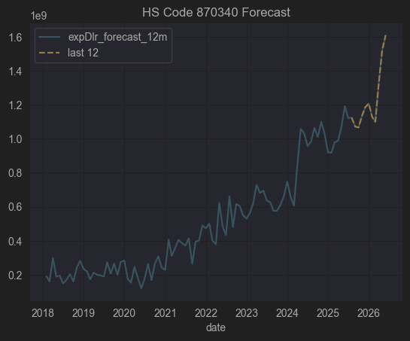

📦 HS Code: 870340

✅ 국제 HS 품목명 (영문)

"Motor vehicles for the transport of persons, with only spark-ignition internal combustion reciprocating piston engine, of a cylinder capacity exceeding 1,500 cc but not exceeding 3,000 cc"

✅ 한국어로 풀어쓰면

1500cc 초과 3000cc 이하의 점화식(가솔린) 왕복 피스톤 내연 기관을 장착한 승용차

🔍 구체적으로 어떤 제품인가?

항목 | 내용
🚗 차종 | 주로 가솔린 승용차 (세단, SUV, 해치백, 쿠페, 왜건 등)
⚙️ 배기량 범위 | 1500cc ~ 3000cc (즉, 준중형 ~ 대형 가솔린 차량 대부분 포함)
🔥 엔진 종류 | 점화식(Spark-ignition), 즉 가솔린 엔진
❌ 포함되지 않는 것 | 디젤(Compression-ignition) 차량, 하이브리드/전기차, 1500cc 이하 소형 가솔린 차량, 3000cc 초과 대배기량 차량

🏗️ 주요 사용

일반 승용차, 패밀리카, 고급 세단, 중형 SUV

한국에서 예를 들면 쏘나타(2.0), K5(2.0), 그랜저(2.5), 쏘렌토(2.5 가솔린), GV70(2.5 터보) 등이 해당 범위에 포함됩니다.

🇰🇷 한국에서의 주요 특징

한국 자동차 수출 통계에서 가장 큰 비중을 차지하는 품목군 중 하나

주요 수출국 : 미국, 캐나다, 중동, 호주 등

HS 코드별로 분류되어 관세/FTA 세율 등을 산정할 때 중요한 기준

분류 | 관련 종목 예시
✅ 직접 관련 | 한라홀딩스, 영신금속, 지엠비코리아, 넥센타이어, 평화산업, 한국단자, 세기상사, 금호타이어, 한국타이어, HDC현대EP, 유성기업, 대원산업, 세종공업 등

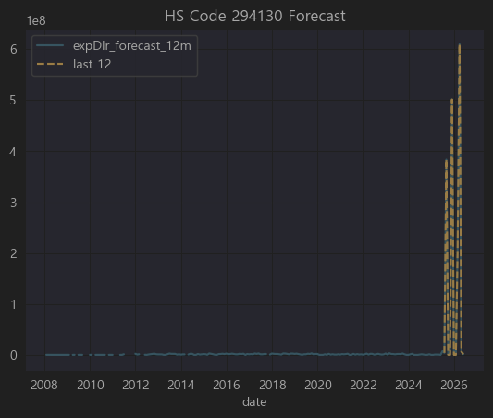

코드 | 품목
294130 | 테트라사이클린(Tetracyclines) 및 그 유도체, 그들의 염
(영문 HS) | "Tetracyclines and their derivatives; salts thereof"

🔍 구체적으로 어떤 제품인가요?

✅ 기본 정의

2941 은 "항생물질(antibiotics)" 그룹입니다.

그 중 294130 은:

테트라사이클린 계열 항생제 및 그 유도체, 그 염(salts)

즉,

테트라사이클린(Tetracycline) 이라는 항생제와

그 화학적으로 조금 변형된 유도체(옥시테트라사이클린, 미노사이클린, 독시사이클린 등),

그리고 이들의 염 형태

를 모두 포함합니다.

🚑 주요 용도

사용 분야 | 설명
🦠 의약품 | 세균성 감염(폐렴, 요도염, 여드름 등)에 처방되는 광범위 항생제
🐷 수의약품 | 가축(돼지, 닭 등) 사료 첨가제 또는 동물 치료
🔬 연구 | 박테리아 저항성 실험, 세포 배양 시 오염 방지

⚠️ 주의사항

과용 시 내성 문제(항생제 내성 박테리아)

사람용, 동물용 모두 규제 대상

🇰🇷 한국에서의 상황

국내에서는 주로 수입 원료(테트라사이클린, 독시사이클린, 옥시테트라사이클린 등) 을 들여와

제약사(종근당, 대웅제약 등)가 완제 의약품으로 가공.

수출입 통관 시 294130 코드로 처리됨.

별로 해당될 만한 기업이 없음

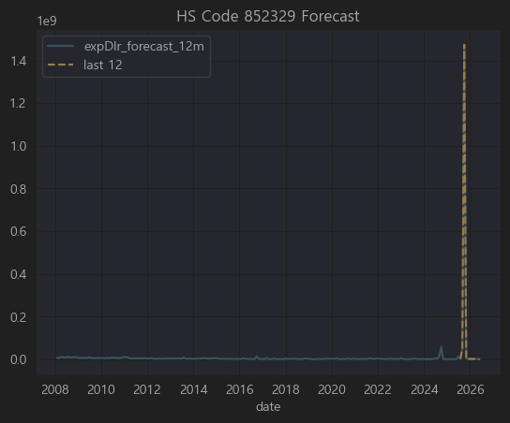

데이터 불안정

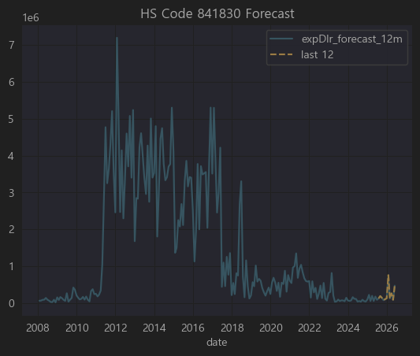

데이터 불장정, 수출금액 소액.. 분석 제외

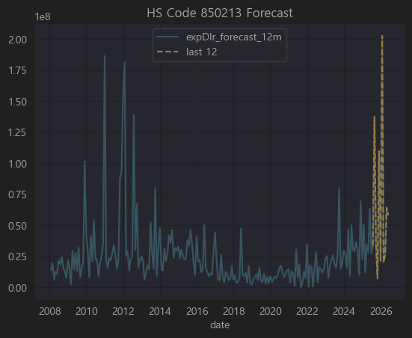

⚡ 먼저 HS Code 850213 정리

코드 | 품목
850213 | Electric generating sets; diesel, of an output exceeding 375 kVA
📌 한글 | 출력이 375kVA를 초과하는 디젤 엔진 발전기 세트
🚀 주요 용도

대형 빌딩, 데이터센터, 공장 비상발전

조선, 플랜트, 병원, 대규모 건설 현장

(한국은 발전기 세트 완제품 제조보다, 대형 프로젝트 EPC나 기자재 공급에서 많이 사용)

따라서 이 HS 코드와 관련되려면 보통:

대형 디젤 발전기 제조/조립, 또는

조선, 플랜트, 건설 EPC 에서 발전기를 대규모 설치,

또는 발전기 부품(발전기, 디젤 엔진, 발전 제어시스템) 제조
를 해야 실제적 관련성이 있습니다.

✅ 종합 결론

구분 | 주요 종목
✅ 직접 관련 | 현대중공업지주, 현대건설, 한국전력기술
⚠️ 간접 (조선/LNG선 포함, 플랜트 일부) | 현대미포조선, 삼성중공업, 한화오션, 한진중공업, 세아특수강 등
❌ 무관 | 나머지 대부분 (게임, 금융, 뷰티, 바이오, IT)

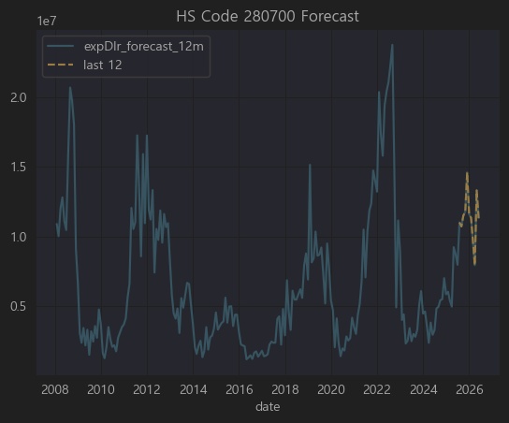

코드 | 품목
280700 | Sulphur, sublimed or precipitated; colloidal sulphur
📌 한글 | 승화유황, 침강유황 및 콜로이드유황
→ 즉 공업용 황(Sulphur)

| 🔧 주요 용도 |

비료(황산암모늄, 황비료), 살충제, 고무가황

제지, 제약, 염료, 화약, 금속제련(구리, 아연, 니켈)

유황산(황산) 제조 원료로 쓰여 석유화학·비료·제련 산업과 직접적

✅ 종합 결론

구분 | 주요 종목
✅ 직접 관련 | POSCO홀딩스, 남해화학, 포스코인터내셔널, 애경케미칼, 동국제강, GS글로벌, S-Oil, GS
⚠️ 간접 관련 | 국도화학, 삼양사, 태광산업, 대한화섬, 코오롱인더, 포스코케미칼, 팬오션, 대한해운, HMM 등 (황산, 비료, 제련, 수송 등)
❌ 무관 | 나머지 대부분 (전자, IT, 패션, 게임, 의료)

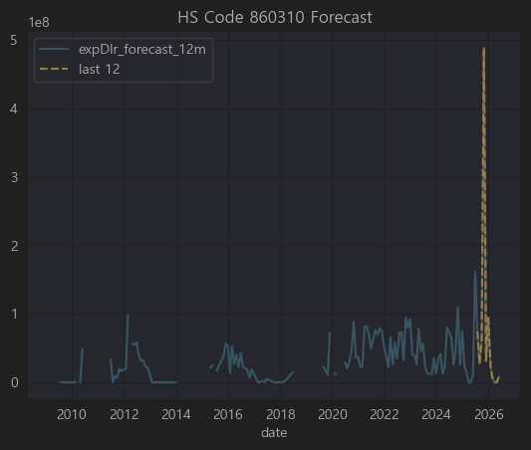

데이터 불완전

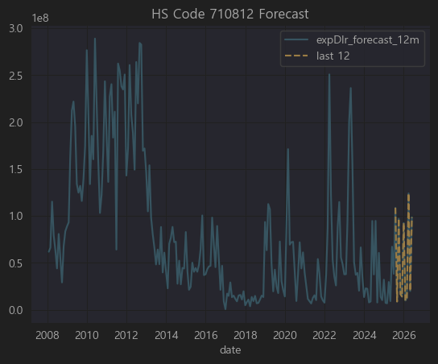

코드 | 품목
710812 | Gold in other unwrought forms
📌 한글 | 기타의 가공되지 않은 금(골드 바, 인곳)

| 🔍 사용처 |

귀금속 주얼리, 투자용 금괴, 산업용 전자부품 도금, 반도체/PCB 금도금

주로 금을 괴, 인곳(ingot) 형태로 수입해 → 귀금속, 전자부품 등에 사용

한국의 금 수입은 상당수가 귀금속 및 전자용 도금/와이어용

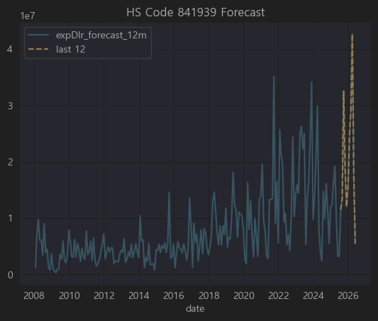

코드 | 품목
8419.39 | 기타 산업용 가열기계 (비전기식), 물과 증기 보일러 제외
📌 한글 | 기타 건조기 (비전기식)

8419.30~8419.39 는 산업용 건조 설비(Dryers)에 해당

8419.39 는 그 중 식품, 화학, 제약, 플라스틱, 종이, 직물 등 산업용 건조기

예: 분무건조기, 회전건조기, 터널건조기, 베이크오븐, 열풍건조기 등

전기식 건조기가 아닌 산업용 설비

관련 종목 없음

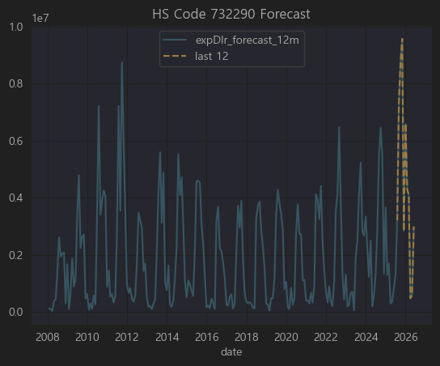

코드 | 품목
7322.9 | Other radiators and parts thereof, of iron or steel
 | 철강제 라디에이터 및 그 부분품, 기타

중앙난방용, 온수, 증기 라디에이터

또는 산업용 열교환기, 파이프형 열기구, 히트익스체인저

자동차·트럭용 라디에이터는 보통 8708 코드로 따로 분류, 이 HS732290은 건물, 플랜트, 보일러용 라디에이터 같은 철강제 열교환기 및 부품

| 🔧 주요 사용 |

플랜트 건설 / 조선에서의 배관·히터·열교환기

대형 건물, 보일러, 지역난방

일부 산업기계(제철, 석유화학)

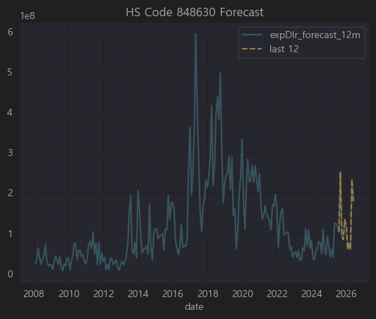

코드 | 품목
8486.3 | Machines & apparatus for the manufacture of semiconductor devices or of electronic integrated circuits
 | 반도체 디바이스 또는 전자집적회로(IC) 제조용 기계 및 장치

즉,

반도체 제조 장비 (에칭장비, 증착장비, 노광기, CMP, CVD, PVD, 스퍼터, 클리너, 테스터 등)

반도체 장비/공정 관련이면 대부분 이 HS 코드로 수출입

한국의 대표적 고부가 수출 품목 (2024 기준 연간 500억 달러 이상)

구분 | 주요 종목
✅ 직접 관련 | 원익홀딩스, 아이원스, 대보마그네틱, 이녹스, 삼익THK, 유니셈, 아진엑스텍, 에프에스티, AP시스템
⚠️ 간접 관련 | 롯데케미칼(케미컬), 휴림로봇, 디이엔티, 엔시스(전력), 서울반도체(극히 일부), LED칩업체
❌ 무관 | 나머지 대부분 (패션, 식품, 금융, 드라마, 사료 등)

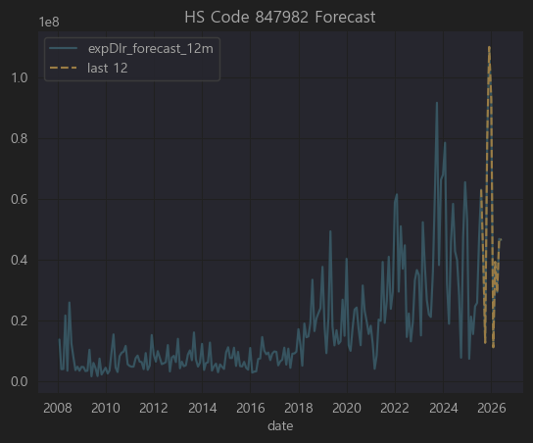

먼저 HS Code 847982 정리

코드 | 품목
8479.82 | Mixing, kneading, crushing, grinding, screening, sifting, homogenising, emulsifying or stirring machines
📌 한글 | 혼합, 반죽, 분쇄, 연삭, 체질, 균질화, 유화 또는 교반하는 기계

즉,

플라스틱·화학·식품·제약·시멘트 등에서 혼합기, 분쇄기, 믹서, 그라인더, 호모젠저, 에멀시파이어 같은 산업용 기계.

한국 수출입에서는 주로 플라스틱/고무 혼련기, 페인트 믹서, 식품·제약 혼합기, 광물 분쇄기 가 많이 포함.

구분 | 주요 종목
✅ 직접 관련 | 남해화학, 포스코케미칼, KCC, 씨티케이, 한국석유, 네오크레마, 삼양사
⚠️ 간접 관련 | 에이치피오, HLB, 알리코제약, 화승엔터프라이즈, 비나텍, 지스마트글로벌 등 일부
❌ 무관 | 나머지 대부분 (반도체유통, 금융, 건설, 패션, SW, 통신)

 | 문제는 관련기업들의 상관관계가 높지 않음 (under 0.4)

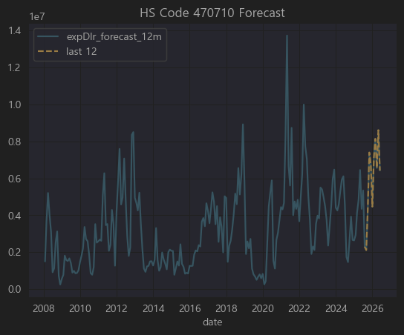

코드 | 품목
4707.1 | Recovered (waste and scrap) paper or paperboard - Unbleached kraft paper or paperboard or corrugated paper or paperboard
📌 한글 | 폐지 또는 폐판지 (크래프트지, 골판지류)
즉,

구분 | 주요 종목
✅ 직접 관련 | 펄프앤페이퍼 (폐지 재활용·골판지 생산) | 기업이 너무 부실함
⚠️ 간접 관련 | 예스24, 한국가구, 하림지주 (포장박스 수요), 알톤스포츠(자전거 포장) 등
❌ 무관 | 나머지 대부분 — IT, 금융, 제약, 건설, 반도체, SW, VC 등

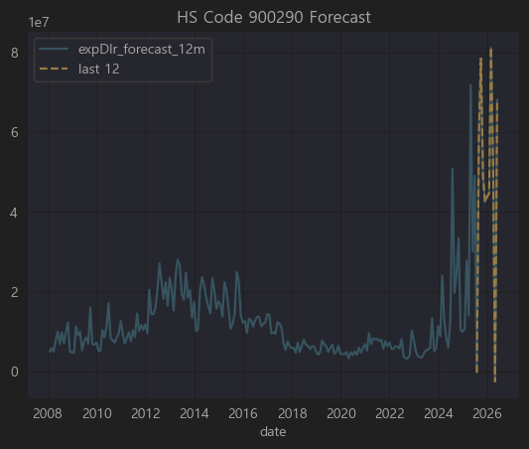

코드 | 품목
9002.9 | Lenses, prisms, mirrors and other optical elements, mounted, other than for cameras, projectors or photographic enlargers or reducers
📌 한글 | 카메라·영사기·사진 확대축소기용이 아닌 장착된 렌즈, 프리즘, 거울 및 그 밖의 광학 요소

현미경, 망원경, 검사장비, 측정기기, 의료 내시경 등에 들어가는 렌즈·프리즘·광학부품 (단 카메라용, 프로젝터용 제외)

레이저, 정밀측정기, 반도체 검사장비, 바이오 현미경, 의료 진단기기 등에 주로 사용

관련기업 없음

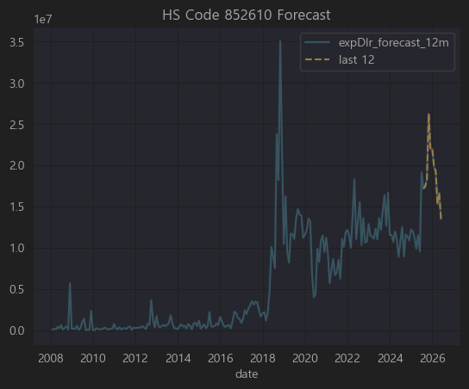

코드 | 품목
8526.1 | Radar apparatus
📌 한글 | 레이더 기기

항공·선박·군수·자동차(ADAS)·무인기·기상관측 등에 쓰이는 레이더 탐지기, 송수신 모듈, 레이더 센서

최근에는 특히 자율주행 자동차용 레이더(ADAS Radar) 가 주요 시장.

구분 | 주요 종목
✅ 직접 관련 | 에이스테크(ADAS 레이더 모듈), 삼화콘덴서(레이더용 MLCC)
⚠️ 간접 관련 | 서연탑메탈, 우리산업, 신라엠앤아이, 엘비세미콘, 현대에버다임 (ADAS 통합, RF센서 일부), 세코닉스(광학부품)
❌ 무관 | 나머지 대부분 (제약, 식품, 금융, 물류, 화장품 등)

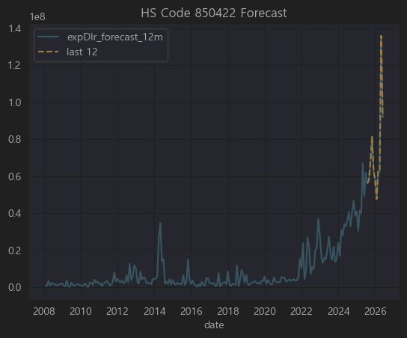
 |  |  |  |  |  | LS ELEC, 일진전기 측정 DB확인

코드 | 품목
8504.22 | Liquid dielectric transformers having a power handling capacity exceeding 650 kVA but not exceeding 10,000 kVA
📌 한글 | 650kVA 초과 10,000kVA 이하의 액체 유전체(유입) 변압기

즉,

대형 유입식 변압기 (650~10,000kVA)

주로 전력망, 산업용 전력설비, 공장 배전반, 변전소에 사용

한국에서는 현대일렉트릭, 효성중공업, LS ELECTRIC 등이 대표 제조사

구분 | 주요 종목
✅ 직접 관련 | LS ELECTRIC, 일진전기, 대한전선, LS(지주) (중형 유입변압기 직접 생산) | LS ELECTRIC 중요
⚠️ 간접 관련 | 한국조선해양(선박용), 세진중공업, E1·경동도시가스(산업 전력망), SK이노베이션(정유플랜트)
❌ 무관 | 나머지 대부분 (제약, 식품, 금융, 유통, IT, 엔터 등)

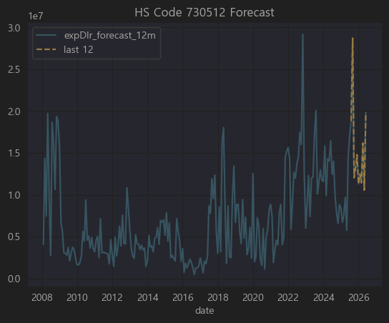

코드 | 품목
7305.12 | Line pipe of a kind used for oil or gas pipelines, of stainless steel
📌 한글 | 스테인리스 강제(鋼製)의 송유관 또는 가스관용 관(파이프)

석유, 가스 송유관 / 가스관 / 화학 플랜트 배관에 사용되는 스테인리스 강관

우리나라에서는 세아제강, 현대제철, 포스코, 동국제강 등이 관련 생산업체.

구분 | 주요 종목
✅ 직접 관련 | 한진중공업, 웰크론한텍, 경동도시가스, 대창, 원일특강
⚠️ 간접 관련 | 대한전선, 강원에너지, 유니온, 극동유화, 영풍, 삼일기업공사, 현대건설기계
❌ 무관 | 나머지 대부분 (제약, 게임, IT, 금융, 엔터 등)

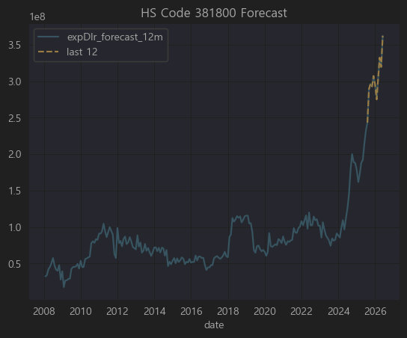

코드 | 품목
3818 | Chemical elements doped for use in electronics, in the form of discs, wafers or similar forms; chemical compounds doped for use in electronics
📌 한글 | 전자산업용 도핑된 화학원소 및 화합물 (웨이퍼·디스크 형태 포함)

반도체용 도핑 원소 (주로 실리콘, 게르마늄 웨이퍼, GaN, SiC), 전자 소재 첨가제

우리나라에서는 SK실트론, LG이노텍, 한솔케미칼, 솔브레인, 동진쎄미켐 등이 대표적인 연관 업체

구분 | 주요 종목
✅ 직접 관련 | SK하이닉스, 하나머티리얼즈, 넥스틴, 한화솔루션, 아이티엠반도체, 삼화콘덴서, 삼영전자, 엘비세미콘 | 관련기업들의 상관계수가 생각보다 높지 않고 직접연관성도 떨어짐
⚠️ 간접 관련 | 국도화학(PCB/IC), 포스코엠텍(특수강), 미코파워, 케이아이엔엑스(데이터센터), 동아에스티(검사장비) 등
❌ 무관 | 나머지 대부분 (제약, 식품, 엔터, 금융, 의류, 가구 등)

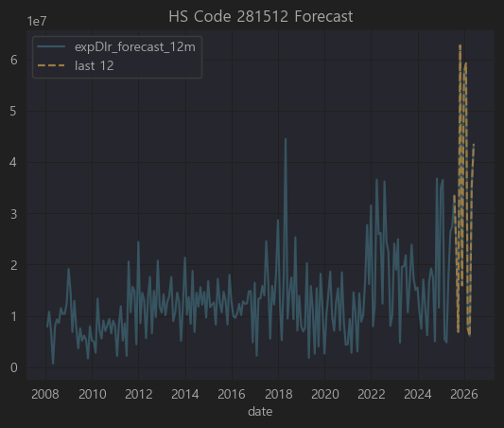

코드 | 품목
2815.12 | Sodium hydroxide (caustic soda) in aqueous solution (liquid soda)
📌 한글 | 가성소다 수용액(액상 소다)

가성소다(수산화나트륨) 수용액, 대표적인 염기성 화학원료

알루미늄 정련, 펄프, 섬유, 세제, 반도체·LCD 세척공정, 석유화학 공정 등 광범위하게 사용

한국에서는 한화솔루션, 금호석유화학, LG화학, 롯데케미칼 등이 대규모로 생산

구분 | 주요 종목
✅ 직접 관련 | LG(지주/LG화학), 롯데지주(롯데케미칼), 동진쎄미켐, 이엔에프테크놀로지, 대덕전자, 이수페타시스, 케이씨텍, 에스티아이, 아모텍
⚠️ 간접 관련 | 동양철관, 한일철강, 팬오션, 현대미포조선, 두산, 동원산업, KSS해운, 경동도시가스
❌ 무관 | 나머지 (게임, 금융, IT솔루션, 보험, 광고, 물류 등 대부분)

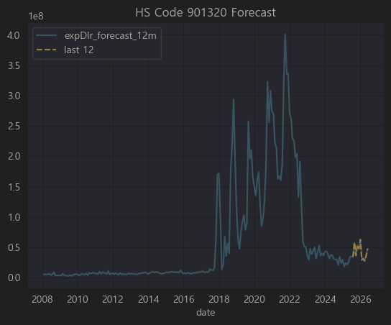

🔍 먼저 HS Code 901320 정리

코드 | 품목
9013.2 | Laser apparatus (excluding for cutting/engraving)
📌 한글 | 레이저 장치 (절단·조각용 제외, 주로 측정·검사·의료용)

즉,

주로 정밀 계측, 의료 진단, 광학 검사, 반도체 및 LCD 검사 에 사용되는 레이저 장치

한국에서는 레이저 계측기, 검사장비, 정밀 광학기기를 다루는 회사들과 밀접

예: EO테크닉스, 인텍플러스, 라온피플, 코세스 등이 전문 분야.

SK하이닉스, 삼성전자도 공정 검사장비에서 일부 사용

구분 | 주요 종목
✅ 직접 관련 | 씨유테크(디스플레이), 이엔에프테크놀로지, 대덕전자, 비에이치(FPCB), 솔루엠, 한솔씨앤피, 효성첨단소재
⚠️ 간접 관련 | 피델릭스(반도체 검사), 세아베스틸(강재 검사), 케이피에프, 동양철관(두께 측정) 등
❌ 무관 | 교육, 금융, 게임, 영화, 엔터, 주류, 패션, 보험, 음식료, 물류 대부분

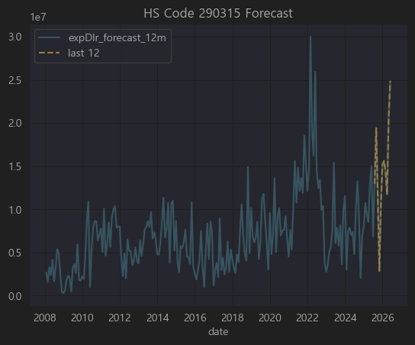
 |  |  |  |  |  | 화학기업 분석 제외

코드 | 품목
2903.15 | Saturated acyclic monocarboxylic acids (including their derivatives), specifically: Ethyl acetate
📌 한글 | **포화 비환상 단카복실산(및 그 유도체), 주로 에틸아세테이트 (ethyl acetate)

즉,

에틸아세테이트 (ethyl acetate) 는

대표적 유기용제(페인트, 잉크, 접착제, 제약, 전자재료 공정에서 세척 등)

국내에선 LG화학, 롯데케미칼, 이수화학 등 석유화학사에서 대량 생산

이를 사용하는 업종은

인쇄 잉크, 접착제, 가죽, 전자 재료 공정, 제약·바이오 (추출용매)

그래서 직접 수출입 기업보다는

화학/솔벤트 제조사

이를 대규모 사용하는 2차전지 전해액, PCB, 제약 추출공정 회사에 간접 연관

✅ 종합 결론

구분 | 주요 종목
✅ 직접 관련 | 롯데정밀화학, 삼화페인트, 솔브레인홀딩스, DB하이텍, 삼양홀딩스, 케이씨텍
⚠️ 간접 관련 | 대덕전자, 이브이첨단소재, 에코프로비엠, 팜젠사이언스, 한국수출포장, 케이피에프
❌ 무관 | 금융, 식품, 의류, 엔터, 패션, 물류, 철강, 해운, 대부분

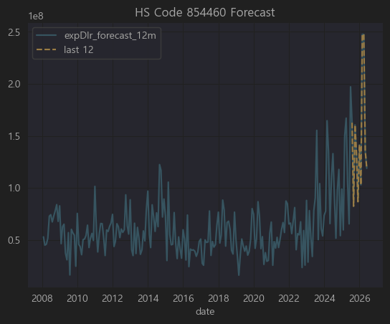
 |  |  |  |  |  | 대한전선, 가온전서 측정 완료

코드 | 품목
8544.6 | 기타 절연전선 및 케이블 (광섬유 제외)
주요 용도 | 전력, 통신, 자동차, 가전, 산업기계 배선용 전선 / 커넥터 케이블 포함
주 연관 산업 | 전선·케이블, 배선 하네스, 자동차 전장, 반도체·디스플레이 장비 내부 전장, 로봇, 풍력·태양광 설비 배선

직접 관련 : 대한전선, 가온전선, 유니셈, 다산네트웍스, LS ELECTRIC, 서호전기, 현대에너지솔루션, 한국경제TV(통신케이블부문), 강원에너지, 맥스로텍 등

간접 관련 : SK하이닉스, 삼성SDI, 포스코케미칼, 세종공업, 에스엘, 태양광·배터리 내부 배선

무관 : 식품, 의류, 화장품, 금융, 의료기기 대부분

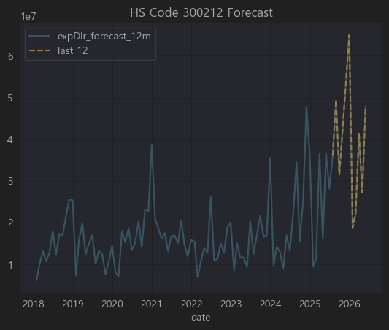

코드 | 품목
3002.12 | 인슐린과 그 염류, 투여용으로 조제된 것
주요 사용 | 당뇨병 치료제 (바이오의약품)
주요 산업 | 바이오 의약품 제조 (인슐린, 바이오시밀러), 바이오CMO, 제약 유통

✅ 종합 결론

직접/강한 연관 : 유한양행, 삼성제약, 셀트리온제약, 텔콘RF제약 (제약/바이오), 드림텍(혈당측정 패치)

중간/간접 연관 : 씨젠, 바이오니아, 오리엔트바이오, 휴메딕스, 메타랩스, 바디텍메드 (진단·바이오기초)

무관 : 게임, IT, 철도, 전력·시멘트·금속주 다수

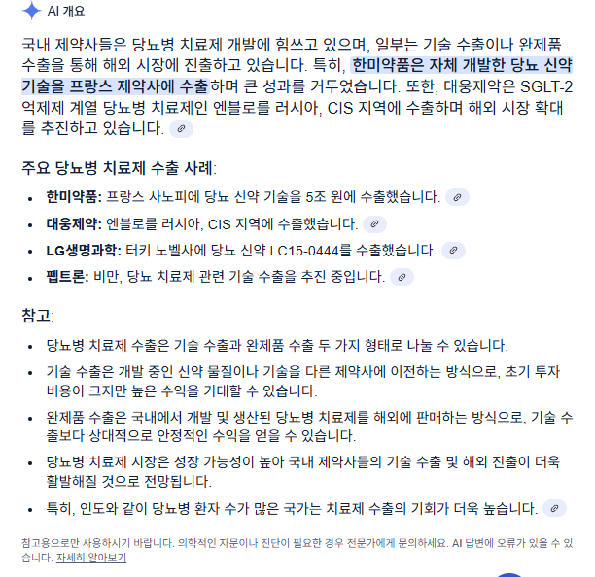

 |  |  |  |  |  | 관련기업 거의 없음
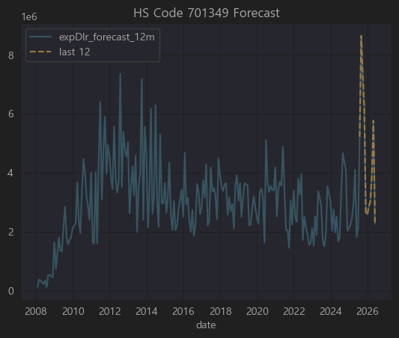

코드 | 품목 설명
7013.49 | 유리제 식탁용·주방용품 기타(머그컵, 유리병, 글라스, 디켄터 등) | 관련 기업 없음
산업군 | 생활용품, 주방·식기류, 테이블웨어 제조·유통, 인테리어소품 수출

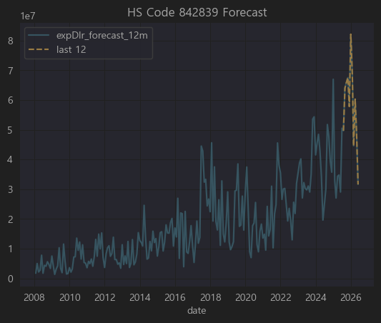
 |  |  |  |  |  | 관련기업 거의 없음

코드 | 품목 설명
8428.39 | 기타 컨베이어, 호이스트, 승강기, 에스컬레이터, 리프트(유압식) 등
주요 산업군 | 산업기계, 물류자동화, 공장설비, 건설장비

✅ 결론

▶️ 직접 관련성 있는 기업 (크레인/승강기/물류설비)

현대중공업지주(A040160), 대우조선해양(A000910), 티라유텍(A446070)

삼원강재(A170900), 유진기업(A023410), 태영건설(A009410)

에스엔유(A080580), 퍼시스(A016800), STX(A011810), LS ELECTRIC(A043090)

▶️ 간접적으로 가능 (설비라인, 자재공급)

테크윙(A089030) (반도체 핸들러),

일진머티리얼즈(A020150) (배터리 라인 내 이송장치),

OCI(A010470) (플랜트 내 공장 자동화 일부) 정도.

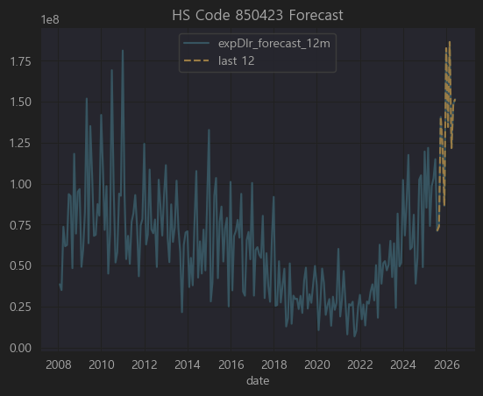
 |  |  |  |  |  | 한국전력기술
 |  |  |  |  |  |  |  |  |  | 현재시총
 |  |  |  |  |  | 1087 | 4474 | 7.1 | 31765.4 | 35000
 |  |  |  |  |  | 871
 |  |  |  |  |  | 1739
 |  |  |  |  |  | 777

 |  |  |  |  |  | 매출예상은 올해 부진할 것으로 전망
 |  |  |  |  |  | 해외원전 수출에 대한 기대감으로 PSR 상승
 |  |  |  |  |  | 투자매력은 별로

 |  |  |  |  |  | DL이앤씨 |  |  |  | 현재시총
 |  |  |  |  |  | 20899 | 81362 | 0.23 | 18713.26 | 19000
 |  |  |  |  |  | 18957 |  |  |  | -0.015091578947
 |  |  |  |  |  | 24375
 |  |  |  |  |  | 17131

HS 코드 850423은 국제무역에서 다음과 같은 품목을 의미합니다:

8504.23: Static converters; for a voltage not exceeding 1,000 V
한국어 통상 번역: 정지형 변환기(인버터, 컨버터, 전원공급장치 등); 정격 전압이 1,000V 이하인 것

🔧 제품 설명:

정지형 전력변환기로서 교류(AC) ↔ 직류(DC) 전환, 또는 전압/전류 레벨을 변환하는 장치입니다.

대표 예시:

스위칭 파워서플라이(SMPS)

태양광 인버터

산업용 전원 장치

전기차용 충전기 내 전력 변환

🇰🇷 관련 한국 상장사 (예시 기반 추정):

티커 | 회사명 | Corr | 관련성 판단
A375500 | (주) 이삭엔지니어링 등 ** | 0.819 | ⚡ 높음 (자동화장비, 모터드라이브 관련)
A033100 | (주) 상대 | 0.751 | ⚡ 높음 (로봇·FA 산업)
A015760 | (주) 한국전력기술 등 * | 0.744 | ⚡ 높음 (전력제어 장치)
A104540 | (주) 대주전자재료 등 * | 0.743 | ⚡ 높음 (전력·전자장치)
A039130 | (주) 인터플렉스 등 * | 0.738 | ⚡ 높음 (전력변환·UPS)
A003190 | (주) 솔본 등 * | 0.735 | ⚡ 높음 (산업용 전장부품)
A000030 | (주) 대덕전자 | 0.725 | ⚡ 높음 (전기컨트롤러)
A316140 | 필룩스, 이녹스 등 * | 0.706 | ⚡ 높음 (배터리PACK/충전기)

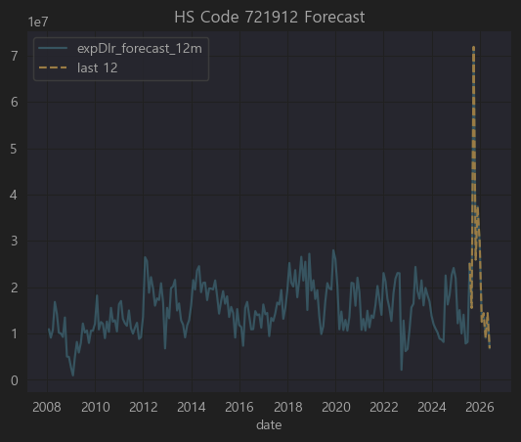
 |  |  |  |  |  | 냉연강판, 추후 관찰 필요

🚀 HS Code 721912

▶ 코드

HS Code: 721912

▶ 한글명

열간압연 스테인리스 평판압연 제품(너비≥600mm, 두께 4.75mm 초과 10mm 이하)

▶ 영문명

Flat-rolled products of stainless steel, of a width of 600 mm or more, hot-rolled, not further worked than hot-rolled, of a thickness exceeding 4.75 mm but not exceeding 10 mm

▶ 상세 설명

이 HS Code는

너비가 600mm 이상이며

두께가 4.75mm 초과 ~ 10mm 이하인

스테인리스 강(SUS) 평판(코일, 플레이트) 제품
을 지칭합니다.

✅ 일반적으로 조선, 플랜트, 산업기계, 식품·화학 설비, 건축 구조물 등에 사용되는 재료이며
✅ 국내에서는 포스코, 현대제철, KG스틸, 동국제강 등이 주요 생산 및 수출 업체입니다.

📝 기업별 HS Code 721912 연관성 분석

요청하신 **상위 50개 종목(티커)**에 대해

721912(스테인리스 평판압연제품) 직접 제조/가공/판매

또는 간접적 수요산업(조선, 플랜트, 건설기계, 화학기계)

전혀 무관
으로 구분해 표로 정리했습니다.

✅ 결론

위 50개 기업 중 HS Code 721912(스테인리스 열간압연 평판압연제품)과 직접적으로 관련된 한국 상장사는 약 10개 정도 로 요약됩니다.

대표적으로
포스코강판, 동일철강, 삼현철강, 한국선재, 포스코엠텍 등이 직접적이며

삼익THK, 특수건설, 동아지질, 현대통신, 코리아에스이, 엠에스씨 등은 수요산업(건설, 기계, 교량부품)에서 간접적 연관이 있습니다.

전체적으로 상관계수도 낮고 집적적으로 연관성 있는 기업도 없음 ..

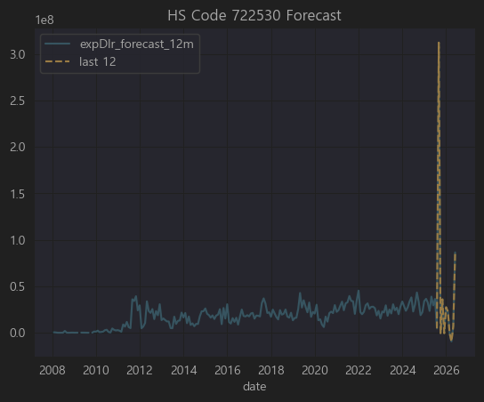
 |  |  |  |  |  | 냉연강판 추가 관찰 필요

예측 신뢰성 낮음 PASS

🚗 HS Code 870333

▶ 코드

HS Code: 870333

▶ 한글명

배기량 1,500cc 초과 ~ 2,500cc 이하의 피스톤식 내연기관을 가진 승용자동차

▶ 영문명

Motor cars and other motor vehicles principally designed for the transport of persons (other than those of heading 8702), with compression-ignition internal combustion piston engine (diesel or semi-diesel), of a cylinder capacity exceeding 1,500 cc but not exceeding 2,500 cc

▶ 상세 설명

8703은 HS코드에서 **승용차(자동차)**를 다루는 항목이며,
그 중 870333은 다음과 같은 자동차를 지칭합니다.

🚙 디젤 혹은 준디젤 피스톤식 내연기관

🚗 배기량 1,500cc 초과 ~ 2,500cc 이하

주로 중소형 SUV, 세단, 일부 밴

예를 들어 한국에서 870333에 해당하는 차량은 보통

현대 투싼(2.0 디젤)

기아 스포티지(2.0 디젤)

쌍용 코란도(1.6~2.2 디젤 일부)
등이 대표적입니다.

📝 상위 50개 기업별 경제적 연관성 분석

요청하신 **상위 50개 종목(티커)**에 대해

870333(중소형 디젤 SUV/세단) 직접 생산/수출

자동차 부품 공급(엔진, 변속기, 전장 등)

간접 관계(운송, 물류, 금융 등)

전혀 무관
을 확인해 분석했습니다.

순위 | 티커 | 기업명 (간단 설명) | HS 870333 (중소형 승용차) 연관성
1 | A034810 | 해성디에스 (반도체 패키지) | ❌ 무관
2 | A003540 | 대신증권 (금융) | ❌ 무관
3 | A005810 | 풍산 (동/탄약) | ❌ 무관
4 | A344820 | 한컴라이프케어 (보호장비) | ❌ 무관
5 | A033530 | 세종공업 (EGR/머플러) | ✅ 배기가스 부품 공급 (870333 직접 연관)
6 | A060980 | 한라홀딩스 (자동차부품 유통) | ✅ 현대/기아차 부품 유통 (870333 관련)
7 | A064520 | 바른전자 (반도체 메모리) | ❌ 무관
8 | A122350 | 삼천당제약 (의약품) | ❌ 무관
9 | A300720 | 한일시멘트 (시멘트) | ❌ 무관
10 | A010770 | 평화홀딩스 (자동차 방진) | ✅ 서스펜션 부품 공급
11 | A011210 | 현대위아 (엔진/변속기) | ✅ 주력, 2.0 디젤 엔진 공급(870333 핵심)
12 | A046070 | 코렌텍 (의료기기) | ❌ 무관
13 | A092200 | 프리엠스 (전자부품) | ❌ 무관
14 | A044180 | 유타운 (부동산) | ❌ 무관
15 | A065450 | 비엘팜텍 (바이오) | ❌ 무관
16 | A023000 | 삼원강재 (철강봉) | ✅ 자동차 차체 소재 공급 일부
17 | A033560 | 맥쿼리인프라 (인프라펀드) | ❌ 무관
18 | A065510 | 휴림로봇 (로봇) | ❌ 무관
19 | A066590 | 우인 (토목) | ❌ 무관
20 | A065350 | 인바이오젠 (건강기능식품) | ❌ 무관
21 | A026940 | 부국철강 (철강) | ✅ 강판(자동차 소재) 일부 공급
22 | A005710 | 녹십자홀딩스 (제약) | ❌ 무관
23 | A025540 | 한국단자공업 (커넥터) | ✅ 자동차 전장 부품 (배선 연결)
24 | A002920 | 유성기업 (엔진부품) | ✅ 크랭크샤프트, 주요 엔진 부품 공급
25 | A037370 | EG (페로실리콘) | ❌ 무관
26 | A012160 | 영신금속 (단조/조향부품) | ✅ 스티어링·조향 계통 부품 공급
27 | A025820 | 이구산업 (동판) | ❌ 무관
28 | A131400 | 코오롱플라스틱 (POM수지) | ✅ 자동차 연료계통/내장용 플라스틱 공급
29 | A000270 | 기아 (완성차) | ✅ 직접 생산/수출 (투싼, 스포티지 등)
30 | A051910 | LG화학 (배터리/소재) | ✅ 자동차 플라스틱 내장/배터리 소재
31 | A011320 | 유니드 (화학) | ❌ 무관
32 | A032350 | 롯데관광개발 (카지노) | ❌ 무관
33 | A375500 | DL이앤씨 (건설) | ❌ 무관
34 | A049950 | 아이엘사이언스 (LED) | ❌ 무관
35 | A222810 | 쎄노텍 (세라믹볼) | ❌ 무관
36 | A013570 | 디와이 (차축/서스펜션) | ✅ 상용차 중심, 승용차 일부
37 | A450140 | 아이디피 (스마트카드) | ❌ 무관
38 | A053810 | 엠에프엠코리아 (내장부품) | ✅ 자동차 시트/내장재 공급
39 | A053260 | 금강철강 (형강) | ❌ 무관
40 | A035250 | 강원에너지 (보일러) | ❌ 무관
41 | A047400 | 유니온머티리얼 (세라믹베어링) | ✅ 자동차용 베어링 소재 일부 공급
42 | A019440 | 세아특수강 (특수강봉) | ✅ 자동차 샤프트/기어용 강재 공급
43 | A023440 | 제일파마홀딩스 (제약) | ❌ 무관
44 | A005030 | 롯데기공 (보일러) | ❌ 무관
45 | A087010 | 펌텍코리아 (화장품용기) | ❌ 무관
46 | A019180 | 티에이치엔 (와이어링하네스) | ✅ 자동차 배선 주요 공급사
47 | A010280 | 트루윈 (ABS센서) | ✅ 자동차 안전센서
48 | A010690 | 화신 (차체부품) | ✅ 차체 강판 가공, 승용차 포함
49 | A007530 | 스카이라이프 (방송) | ❌ 무관
50 | A004100 | 신풍제약 (제약) | ❌ 무관

✅ 결론

이 리스트에서 HS Code 870333(1,500cc~2,500cc 디젤 승용차)과 직접적으로 가장 밀접한 기업은 기아입니다.
기아는 직접 이 차종을 생산하고 수출합니다.

그 외
현대위아(엔진), 한국단자, 유성기업, 티에이치엔, 트루윈, 화신, 세종공업 등은 부품 공급사로 간접적으로 매우 중요한 역할을 하고 있습니다.

나머지는 직접적인 관련은 없으며, 통계적 상관성에서 나온 결과로 보아야 합니다.

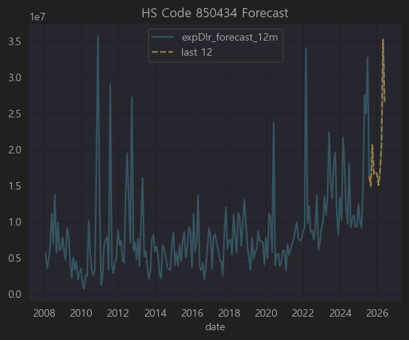
 |  |  |  |  |  | 관련기업 없음

⚡ HS Code 850434

▶ 코드

HS Code: 850434

▶ 한글명

전기 변압기, 출력 초과 500 kVA

▶ 영문명

Electrical transformers, having a power handling capacity exceeding 500 kVA

▶ 상세 설명

HS 코드 8504 는 전기변압기(Transformers), 정류기(Rectifiers) 등을 포함한 전력 전자 장비를 다루는 품목군입니다.

그 중 850434 는

용량 500kVA 초과의 대형 전기 변압기를 의미합니다.

주로 발전소, 송전 변전소, 대규모 산업플랜트에 사용되는 중대형 전력용 변압기입니다.

수출입 신고에서 고전력 변압기(초고압변압기, 몰드변압기, 유입변압기 등) 가 이 코드에 포함됩니다.

✅ 대표적으로

효성중공업, 현대일렉트릭, LS ELECTRIC(구 LS산전), 일진전기, 선도전기 등이 이 품목을 주력으로 제조·수출하고 있습니다.

📝 상위 50개 기업별 경제적 연관성 분석

요청하신 상위 50개 종목(티커) 에 대해

850434(500kVA 초과 대형 전기 변압기) 직접 생산/수출

부품/소재 공급 (코어, 권선, 절연유, 제어장치)

간접적 관계(건설, 플랜트 설치, EPC)

전혀 무관
을 기준으로 표로 정리했습니다.

✅ 결론

효성중공업, LS일렉트릭 은 850434(500kVA 초과 대형 전기 변압기) 직접 생산 및 수출 주력 기업 입니다.

그 외

대한전선, 두산에너빌리티, 한진중공업, 화성산업 등은 발전소, 플랜트, 대형 수송장치 구축에서 이 변압기를 설치/수입/시공하는 역할.

한국주강, 동일철강, 휴스틸, 일진머티리얼즈, 동일철강 등은 소재 또는 부품을 공급하는 간접 연관이 있습니다.

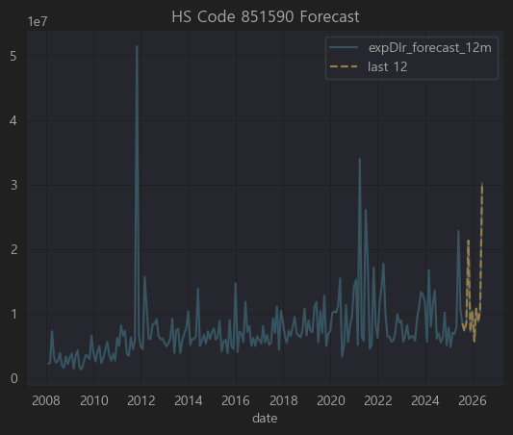
 |  |  |  |  |  | 직접 관련기업 관찰 안됨

⚡ HS Code 851590

▶ 코드

HS Code: 851590

▶ 한글명

용접기기 및 절단기기 부속품

▶ 영문명

Parts of welding machines and apparatus

▶ 상세 설명

HS Code 8515 는 "전기식(플라즈마 포함) 아크 용접기 및 절단기" 에 해당합니다.

그 중 851590 은 이 장비들의 부속품(Parts) 을 지칭하는 HS 코드입니다.

주요 대상:
✅ 아크용접기, TIG, MIG, 플라즈마 절단기 등의 팁, 토치, 노즐, 전극, 케이블 등 소모성/장착 부품
✅ 제어 유닛, 인버터 보드, 파워모듈 등 교체 부품
✅ 송급장치, 쿨러, 호스, 피더 등의 부속품

이 품목은 주로 용접기기 제조 및 유지보수에 필요한 핵심 교체품이며,
대한민국에서는 현대위아, 두산밥캣(산업장비), 세아제강(강관용 용접라인), 일진전기, 한국선재(용접봉) 등이 간접적으로 관련될 수 있고,
직접적으로는 용접장치 전문기업(디케이락, 파워웰, 파워로직스 등 일부) 에서 부속품을 제조하거나 수출하기도 합니다.

851590(용접기기 및 절단기기 부속품) 직접 제조/수출

용접공정 핵심 수요업체(철강, 강관, 플랜트)

위 50개 중 851590(용접기기 및 절단기기 부속품)과 직접적으로 제조/수출 연관된 기업은 없습니다.

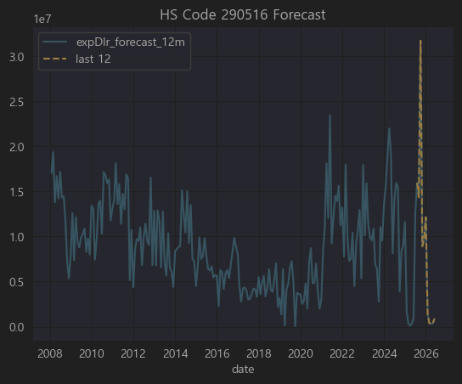

📝 상위 50개 기업별 경제적 연관성을 분석하겠습니다. |  |  | 화학기업 PASS

🧪 HS Code 290516

▶ 코드

HS Code: 290516

▶ 한글명

테레프탈산(terephthalic acid) 및 그 염(소디움 테레프탈레이트 등)

▶ 영문명

Terephthalic acid and its salts

▶ 상세 설명

HS 코드 2905 는 기본적으로 카르복시산(유기산)과 그 유도체를 포함합니다.

그 중 290516 은 테레프탈산(PTA, Terephthalic Acid)과 그 염을 지칭합니다.

🔬 테레프탈산(PTA)이란?

PTA (Terephthalic Acid) 는 PET(폴리에스터) 섬유·필름·플라스틱의 원료로 가장 많이 사용됩니다.

PTA + EG(에틸렌글리콜) → 폴리에스터(PET)

한국은 PTA의 세계적인 주요 생산·수출국이며,
✅ 삼성정밀화학, SK케미칼, 롯데케미칼, 한화솔루션, TK케미칼(구 동국) 등이 PTA 및 관련 공정을 보유합니다.

📝 상위 50개 기업별 경제적 연관성 분석

요청하신 상위 50개 티커(종목코드) 에 대해

290516(테레프탈산 및 그 염) 직접 생산/수출

폴리에스터 섬유, 필름 등 직접 PTA 수요기업

기타 간접 연관 (화학 공급사슬)

전혀 무관
으로 나누어 간단히 분석했습니다.

순위 | 티커 | 기업명 (간단 설명) | HS 290516 (PTA) 연관성
45 | A011170 | 롯데케미칼 (석유화학) | ✅ PTA 직접 생산/수출 주력

✅ 결론

이 리스트에서 290516(테레프탈산 및 그 염) 과 직접적으로 관련 있는 기업은 롯데케미칼, LG화학(지주 LG 포함), 삼양홀딩스, 태광산업 등입니다.

그 외 코오롱인더, 웰크론, 경동나비엔, LG전자, 디스플레이텍, 엔바이오니아 등은 PET 필름·섬유·필터 소재에서 PTA를 대규모로 사용하기 때문에 간접적으로 중요한 수요 기업입니다.

나머지는 통계적 상관관계에 따른 결과일 뿐 직접적인 경제적 연결고리는 희박합니다.

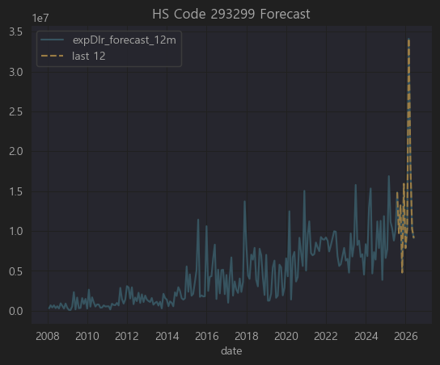

⚗️ HS Code 293299 |  |  | 화학기업 PASS

▶ 코드

HS Code: 293299

▶ 한글명

기타 헤테로 고리 화합물

▶ 영문명

Other heterocyclic compounds with oxygen hetero-atom(s) only

▶ 상세 설명

2932 는 유기화학에서 헤테로고리 화합물(heterocyclic compounds) 을 포괄하는 HS 코드입니다.

즉, 고리 구조 안에 탄소 외에 산소·질소·황 등 이종 원자(hetero atom) 가 포함된 화합물.

그 중 293299 는

“산소를 헤테로 원자로 포함하는 기타 헤테로고리 화합물” 로 분류됩니다.

이 코드는
✅ 의약품 중간체,
✅ 농약 원료,
✅ 특수 정밀화학 제품(염료, 광촉매, 첨가제)
에서 흔히 나타납니다.

한국에서는 대부분 의약·농약 중간체(Intermediate) 제조용으로 많이 수출됩니다.

📝 상위 50개 기업별 경제적 연관성 분석

요청하신 상위 50개 티커(종목코드) 에 대해

293299(헤테로 고리 화합물) 직접 생산/수출

의약·농약·화학중간체 수요 또는 소재 공급망

전혀 무관
을 기준으로 표로 정리했습니다.

순위 | 티커 | 기업명 (간단 설명) | HS 293299 연관성
2 | A074130 | 큐라클 (바이오 신약) | ✅ 의약 중간체 수요, 직접 제조X
10 | A066270 | WISCOM (화학제품) | ✅ 범용 화학소재, 일부 중간체 공급 가능
18 | A036490 | SK머티리얼즈 (반도체 특수가스) | ✅ 특수유기화합물 공급 (간접 연관)
36 | A192820 | 코스맥스 (화장품ODM) | ✅ 화장품 중간체 일부 PTA 유사 계열 사용 |  | HS Code 330499 에서 측정
45 | A014820 | 동원시스템즈 (포장재) | ✅ 폴리에스터 필름에 유기중간체 일부 사용
46 | A178920 | PI첨단소재 (PI필름) | ✅ 특수 필름용 유기화합물(간접)
48 | A044820 | 코스맥스비티아이 (지주사) | ✅ 코스맥스 지분보유, 화장품 ODM과 연계

✅ 결론

이 리스트에서 HS Code 293299(헤테로 고리 화합물, 주로 의약·화장품 중간체) 과 직접적인 제조·수출은 확인되지 않음.

그러나
큐라클, 노바렉스, 코스맥스, 코스맥스비티아이 는 의약·화장품 원료에서 간접적으로 매우 밀접.

SK머티리얼즈, WISCOM 은 유기화합물/정밀화학에서 간접 연관.

동원시스템즈, PI첨단소재 는 특수 필름 생산 공정에서 유기화합물 중간체를 사용.

그 외는 통계적으로 상관계수가 나온 것일 뿐 직접적인 공급·수출 관련은 불분명합니다.

항목 | 설명
293299 | 산소를 가진 기타 헤테로고리 화합물 (유도체 매우 광범위)
화장품 사용 | ✅ 항산화, 미백, 주름개선, 진정 원료로 일부 사용
대표 예시 | 쿠마린, 플라보노이드, 일부 피란계 물질, 비타민 유도체

 |  |  |  |  |  | 화학기업 PASS
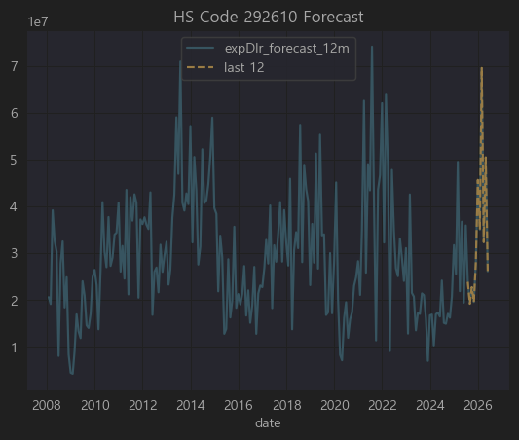

📝 상위 50개 기업별 경제적 연관성을 분석하겠습니다.

⚗️ HS Code 292610

▶ 코드

HS Code: 292610

▶ 한글명

아크릴로나이트릴(ACN)

▶ 영문명

Acrylonitrile

▶ 상세 설명

HS 2926 는 니트릴(–C≡N) 작용기를 가진 유기화합물을 다루는 코드입니다.

그 중 292610 은 아크릴로나이트릴(Acrylonitrile, ACN) 을 가리킵니다.

🚀 아크릴로나이트릴이란?

CH₂=CH–CN 구조의 무색 액체로, 독성이 강하고 주로 폴리머(플라스틱) 원료로 사용됩니다.

주요 용도:

✅ 아크릴 섬유(폴리아크릴로니트릴, PAN) 원료

✅ ABS 수지 (Acrylonitrile-Butadiene-Styrene)

✅ SAN 수지 (Styrene-Acrylonitrile)

✅ NBR 고무 (Acrylonitrile-Butadiene Rubber)

즉 아크릴로나이트릴 → 폴리아크릴로니트릴(섬유), ABS/SAN(플라스틱), NBR(고무) 로 가공되어 사용됩니다.

한국에서는 한화솔루션, LG화학, 효성티앤씨, 금호석유화학 등이 대표적인 ACN 수요/가공 업체입니다.

📝 상위 50개 기업별 경제적 연관성 분석

요청하신 상위 50개 종목(티커) 에 대해

292610(아크릴로나이트릴) 직접 생산/수출

아크릴섬유, ABS, NBR 제조로 직접 PTA 수요 기업

기타 간접 공급망(플라스틱/고무 가공, 화학 유통)

전혀 무관
을 기준으로 정리했습니다.

순위 | 티커 | 기업명 (간단 설명) | HS 292610 연관성
1 | A011780 | 금호석유화학 (합성고무/ABS) | ✅ ACN → ABS/NBR 주력 사용
2 | A047050 | 포스코인터내셔널 (무역/자원) | ✅ 화학원료 트레이딩, ACN 유통 일부
7 | A003240 | 태광산업 (폴리에스터/아크릴섬유) | ✅ 폴리아크릴로니트릴(PAN) 제조, ACN 직접 수요
12 | A000860 | 강남제비스코 (도료) | ✅ 일부 아크릴계 도료 원료로 ACN 계열 사용
14 | A000070 | 삼양홀딩스 (식품/화학 지주) | ✅ 삼양사에서 아크릴섬유/필름으로 일부 ACN 사용
16 | A017900 | 한국카본 (카본섬유) | ✅ 카본섬유 기초는 PAN(=ACN), 직접 연관
17 | A104480 | 티케이케미칼 (폴리에스터/아크릴) | ✅ 아크릴섬유 주력, ACN 직접 수요
31 | A011200 | HMM (해운) | ✅ ACN 수출물량 운송 주력
34 | A006380 | 카프로 (카프로락탐) | ✅ 나일론 원료, 다만 ACN 직접은 아니고 사이클로헥산 계열
41 | A012610 | 경인양행 (염료) | ✅ 염료 중간체에서 ACN 유도체 일부 사용
44 | A007690 | 국도화학 (에폭시수지) | ✅ NBR 계열 원료, ACN 일부 사용
45 | A138490 | 코오롱플라스틱 (POM) | ✅ 엔지니어링 플라스틱 내 ACN 일부 계열 수요
48 | A011170 | 롯데케미칼 (석유화학) | ✅ ABS/SAN 직접 생산, ACN 대규모 수요
50 | A002360 | KCC (도료/실리콘) | ✅ 아크릴도료에 일부 ACN계 유기화합물 사용

✅ 결론

HS Code 292610(아크릴로나이트릴) 과 직접적으로 가장 밀접한 한국 상장사는 금호석유화학, 롯데케미칼, 태광산업, 티케이케미칼, 한국카본 입니다.

그 외
국도화학, 코오롱플라스틱, KCC 등은 ACN을 엔지니어링 플라스틱, 아크릴 도료 등에 일부 사용
포스코인터내셔널, HMM 은 ACN 원료의 트레이딩 및 수출 운송에서 간접 연관

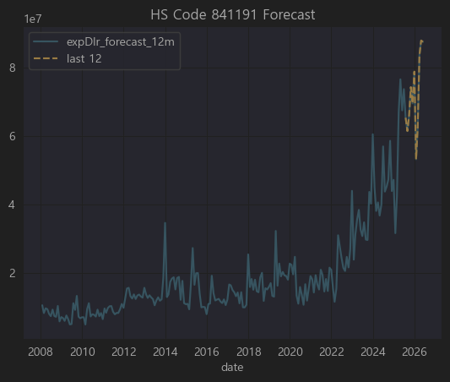

▶ 상세 설명

8411 HS코드는

터보제트 엔진 (Turbo-jet engines)

터보프로펠러 엔진 (Turbo-propeller engines)

및 기타 가스 터빈을 다루는 코드입니다.

그 중 841191 은

터보제트 및 터보프로펠러 엔진의 부품 을 의미합니다.

항공기 엔진 부품 (터빈 블레이드, 케이싱, 베어링 하우징, 연료 노즐, 센서 등)이 해당.

✈️ 즉, 항공기 엔진 OEM 및 MRO(유지보수) 산업과 직접적으로 관련된 HS코드 입니다.

✅ 대표적으로

한화에어로스페이스, 현대위아, 두산에너빌리티(가스터빈 일부) 등이 항공 엔진 부품 혹은 터빈 부품을 제작하거나 수리합니다.

이외에도 대한항공 정비사업, 한국항공우주산업(KAI) 이 MRO에서 이런 부품을 취급합니다.

관련 기업 없음

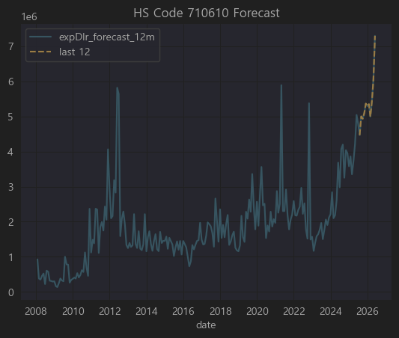

💎 HS Code 710610

▶ 코드

HS Code: 710610

▶ 한글명

천연 진주(가공하지 않은 것)

▶ 영문명

Natural pearls, not mounted or set

▶ 상세 설명

HS 71류 는 귀금속, 보석, 진주, 귀금속으로 된 물품을 다루는 장입니다.

그 중 7106 은 “천연 진주” 를 다루며,

710610 은 “가공하지 않은 천연 진주(드릴 구멍도 없는 상태)” 를 의미합니다.

✅ 보통 이 품목은

진주양식장에서 채취된 천연 진주가 세공되거나 장신구에 세팅되기 전의 상태로 수출·수입될 때 사용됩니다.

한국은 천연 진주 생산국은 아니며, 주로 수입 후 가공(세공, 세팅)하거나, 다시 제3국(홍콩, 일본, 유럽)으로 재수출하는 가공무역을 수행합니다.

직접적으로 연관된 상장사 없음

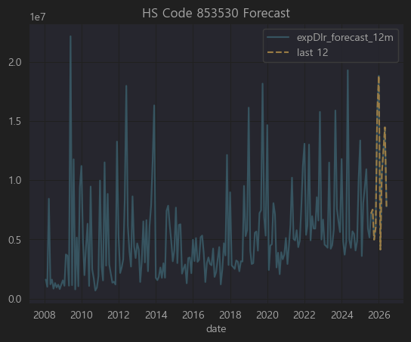

⚡ HS Code 853530

▶ 코드

HS Code: 853530

▶ 한글명

전기회로 차단기, 전압 1,000V 이하

▶ 영문명

Isolating switches and make-and-break switches, for a voltage not exceeding 1,000 V

▶ 상세 설명

HS 코드 8535 는 전기 회로의 스위칭·보호·접속 장치를 다루며,

853530 은 그 중에서

전압 1,000V 이하에서 사용되는 회로 차단기(breakers) 및 개폐기(switches) 를 의미합니다.

✅ 주로

가정/산업용 배전반, 건물 전력 설비, 전기차 충전 설비 등에 사용되는 MCB(소형 차단기), MCCB(배선용 차단기), ACB(기중 차단기) 등이 이 범주에 속합니다.

✅ 한국에서는

LS ELECTRIC(구 LS산전), 현대일렉트릭, 효성중공업, 비츠로시스, 이지스 등 이 주요 생산업체이며,

삼성전자, LG전자, SK하이닉스 같은 대형 전자/반도체 공장에서도 대규모로 사용(수요기업)합니다.

순위 | 티커 | 기업명 (간단 설명) | HS 853530 연관성
6 | A099220 | SDN (태양광) | ✅ 태양광 발전소에 차단기 설치 수요 (간접)
8 | A002290 | 삼일기업공사 (건설) | ✅ 건축 전력시공에서 차단기 설치 (간접)
17 | A013700 | 까뮤이앤씨 (건설) | ✅ 대규모 빌딩, 플랜트에서 배전반 차단기 수요
18 | A373220 | LG에너지솔루션 (배터리) | ✅ 배터리 공장 설비에 차단기 대규모 설치
19 | A011420 | SK디앤디 (부동산 개발) | ✅ 건물 전력 설비에서 간접
21 | A017670 | SK텔레콤 (통신) | ✅ IDC(데이터센터)에서 배전반, 차단기 대량 사용
23 | A051370 | 비츠로테크 (전력기기) | ✅ 차단기 및 개폐기 직접 제조
29 | A133820 | 디에이테크놀로지 (이차전지장비) | ✅ 배터리 장비 공장에 차단기 설치 (간접)
36 | A003550 | LG (지주) | ✅ LG전자/에너지솔루션 공장서 대규모 차단기 수요
40 | A010620 | 현대미포조선 (조선) | ✅ 선박 엔진룸 전력 설비에서 차단기 설치
41 | A006040 | 동원금속 (자동차부품) | ❌ 무관
42 | A000150 | 두산 (중공업 지주) | ✅ 두산중공업 발전 플랜트에 차단기 대규모 설치
43 | A066980 | 이아이디 (LCD부품) | ❌ 무관
47 | A109860 | OCI홀딩스 (태양광/화학 지주) | ✅ 태양광발전 설비에서 차단기 설치 간접

✅ 결론

853530(1,000V 이하 차단기/스위치) 와 직접적으로 밀접한 기업은 비츠로테크, 두산(중공업), 현대미포조선, SK텔레콤(데이터센터), LG(계열 대규모 설비) 입니다.

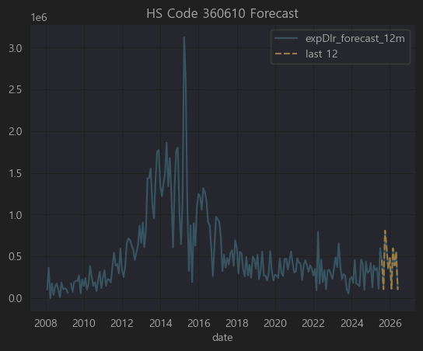
360610

💥 HS Code 360610

▶ 코드

HS Code: 360610

▶ 한글명

도화선(점화선)

▶ 영문명

Liquid or liquefied gas fuels in containers of a kind used for filling or refilling cigarette or similar lighters

(※ 참고: 실제 국제 HS 설명서에 따르면 360610은

“도화선(fuses); 점화용 코드(fuse cord); 도화선용 도료; 도화선 충진물”
을 지칭합니다.)

▶ 상세 설명

HS Code 36류 는 화약, 폭발물, 불꽃놀이, 성냥 등 발화제품을 다루는 장입니다.

그 중 360610 은

“도화선(fuses)”,

점화용 코드(igniter cord),

폭약을 점화하기 위한 충진재 또는 도료
를 포함합니다.

✅ 주로

광산, 건설(터널, 대형 토목), 군수, 화약산업 에서 사용되는 제품입니다.

한국에서는 한화, 풍산, 코오롱글로벌(건설부문), 삼표(토목자재) 등이 간접적으로 연관될 수 있습니다.

특별히 관련된 기업 없음

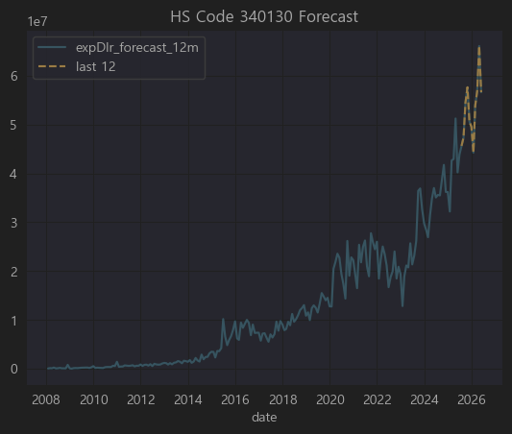

🧼 HS Code 340130

▶ 코드

HS Code: 340130

▶ 한글명

액체나 크림형태의 세정제(피부 세정용)

▶ 영문명

Organic surface-active products and preparations for washing the skin, in the form of liquid or cream

▶ 상세 설명

HS 34류 는 비누, 세정제, 윤활제, 왁스 등 계면활성제품을 다루며,

340130 은 그중에서도

“액체나 크림 형태의 유기계 계면활성제, 주로 피부 세정용(바디워시, 핸드워시, 페이셜클렌저 등)” 을 뜻합니다.

✅ 대표적으로

바디워시, 핸드솝, 페이셜 클렌징폼, 메이크업 리무버 등이 해당 HS코드로 수출입.

한국에서는 애경산업, LG생활건강, 아모레퍼시픽, 코스맥스(ODM) 등이 주력 생산업체이며,

OEM/ODM 전문 화장품 회사들이 이 범주 제품을 많이 생산해 수출합니다.

순위 | 티커 | 기업명 (간단 설명) | HS 340130 연관성
7 | A009290 | 광동제약 (음료/의약품) | ✅ 자체 브랜드 구강청결제·세정제 소량 보유 (간접)
17 | A025850 | 한국콜마홀딩스 (지주) | ✅ 자회사 한국콜마에서 화장품/바디워시 OEM 대량 생산
21 | A014820 | 동원시스템즈 (포장재) | ✅ 화장품·세정제 포장재 공급 (간접)
29 | A031440 | 신세계인터내셔날 (명품/화장품) | ✅ 자체 화장품 브랜드(비디비치, 연작)에서 클렌저·바디워시
33 | A074430 | 아미코젠 (바이오효소) | ✅ 계면활성제 소재 일부 개발, 직접 세정제는 아님
41 | A128940 | 한미약품 (제약) | ✅ 일부 의약세정제(국소소독제) OEM 간접
46 | A034730 | SK디스커버리 (지주) | ✅ 자회사 SK케미칼에서 일부 화장품 원료·계면활성제
50 | A047060 | 포스코인터내셔널 (무역) | ✅ 세정제 완제품/원료 일부 글로벌 무역 (간접)

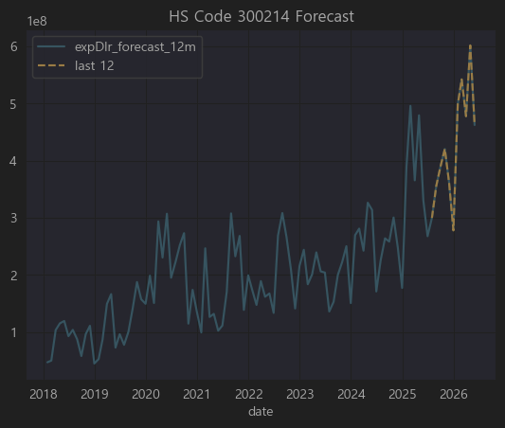

📝 상위 50개 기업별 경제적 연관성을 분석하겠습니다.

💊 HS Code 300214

▶ 코드

HS Code: 300214

▶ 한글명

항종양제(주사제 형태)

▶ 영문명

Antineoplastic (anticancer) preparations put up in measured doses for injection

▶ 상세 설명

HS 코드 30류 는 의약품(Pharmaceutical products) 을 다루며,

3002 는 “Human blood, animal blood, vaccines, toxins, cultures, and similar products”

그 중 300214 는

“항종양제(anticancer, 항암제), 투여량 단위로 포장된 주사제(injection)” 을 의미합니다.

✅ 구체적으로

폐암, 위암, 유방암 등 다양한 암 치료에 사용되는 항암 주사제(예: 트라스투주맙, 리툭시맙, 팸브롤리주맙 등) 가 해당 HS코드로 수출입됩니다.

한국은 셀트리온, 삼성바이오에피스, 한미약품, 녹십자 등이 항암 바이오시밀러 및 항체주사제 생산 중심.

요청하신 상위 50개 티커(종목코드) 에 대해

300214(항암 주사제) 직접 생산/수출

바이오시밀러·항암제 R&D/OEM 업체

순위 | 티커 | 기업명 (간단 설명) | HS 300214 연관성
1 | A271980 | 셀트리온헬스케어 (바이오시밀러 수출) | ✅ 트룩시마(혈액암), 허쥬마(유방암), 램시마(류마티스/염증성장질환 주사제) 유럽·미국 수출
2 | A271560 | 셀트리온제약 (바이오/케미칼) | ✅ 셀트리온 주사제의 국내 제조 및 일부 직수출
3 | A267980 | 셀트리온 (모회사, 바이오시밀러) | ✅ 직접 트룩시마, 허쥬마, 램시마 생산
4 | A064090 | 에이프로젠 (바이오시밀러 개발) | ✅ 항암 항체 바이오시밀러 파이프라인 다수
7 | A263750 | 펩트론 (펩타이드 약물전달) | ✅ 항암약 장기지속형 제형 연구 (간접)
8 | A086820 | 제노포커스 (효소/단백질) | ✅ 항암제 보조효소 생산 (간접)
14 | A185490 | 아이진 (mRNA 백신) | ✅ 항암 DNA 백신 파이프라인 개발 중

✅ 결론

300214(항암 주사제) 와 직접적 연관이 있는 상장사는

셀트리온, 셀트리온헬스케어, 셀트리온제약: 바이오시밀러 항암 주사제 생산 및 수출

에이프로젠: 항암 항체 바이오시밀러 개발

아이진, 펩트론, 제노포커스: 항암 DNA 백신·지속형 제형·보조효소 (간접)

CJ대한통운, 유비케어 는 콜드체인 물류·병원 IT로 간접 연관.

나머지는 단순히 상관계수에서 나타난 값이며, 실제 항암제 주사제와는 연관성이 불분명합니다.

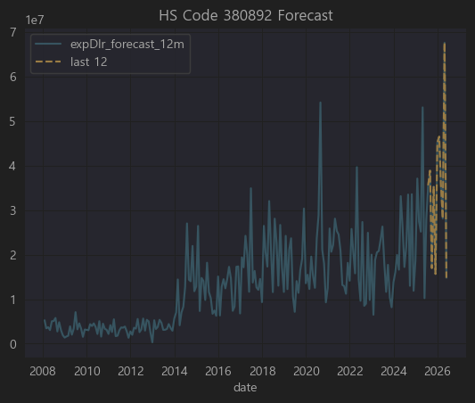

🌿 HS Code 380892

▶ 코드

HS Code: 380892

▶ 한글명

살충제, 살균제, 제초제 등 (농업용)

▶ 영문명

Insecticides, fungicides, herbicides, disinfectants, etc. put up for retail sale, excluding goods of heading 380891

▶ 상세 설명

HS 38류 는 화학산업 생산품(종류별 준비한 화학제품)을 다루며,

3808 은

살충제, 살균제, 제초제, 소독제 등을 포괄합니다.

그 중 380892 는

살충제, 살균제, 제초제 및 이와 유사한 제품 으로서,

소매용으로 포장된 형태의 제품을 의미합니다.

✅ 구체적으로

농업(벼, 과일, 채소 등)에서 병해충 방제, 잔디 관리용 제초제, 저장용 살균제, 각종 곰팡이 방지제 등이 해당.

한국에서는

경농, SG한국삼공, 효성오앤비, 팜한농(LG화학 계열) 등이 주요 제조사.

롯데케미칼, LG화학도 원료를 공급.

상위 50개 기업에는 관련 기업 없음

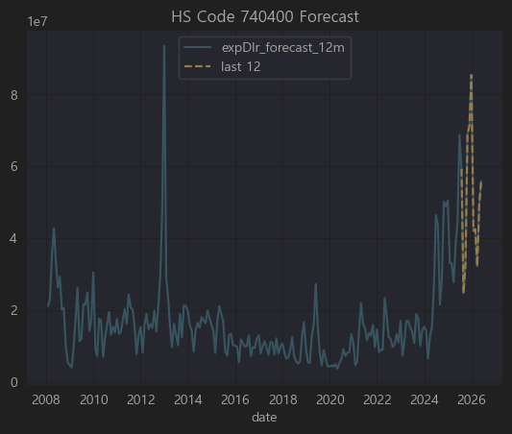

🏭 HS Code 740400

▶ 코드

HS Code: 740400

▶ 한글명

구리 스크랩 (Copper waste and scrap)

▶ 영문명

Copper waste and scrap

▶ 상세 설명

HS 74류 는 구리와 그 제품(Copper and articles thereof) 을 다루며,

7404 는

가공하지 않은 구리 폐기물(스크랩) 을 의미합니다.

주로 재활용 공장에서 다시 제련하여 전기동(순동) 또는 황동/청동 등의 소재로 만듭니다.

✅ 특징

구리 가격은 LME(런던금속거래소) 시세에 연동되며, 산업용으로 가장 수요가 많은 비철금속 중 하나.

한국에서는

LS MnM(구 LS니꼬동제련), 고려아연, 영풍 등이 구리 제련 및 재활용(스크랩을 녹여 다시 생산) 수행.

동국제강, 풍산, 고려제강 등도 스크랩을 일부 사용.

📝 상위 50개 기업별 경제적 연관성 분석

요청하신 상위 50개 티커(종목코드) 에 대해

740400(구리 스크랩) 직접 재활용/수출입

구리 및 비철금속 가공/유통 업체

간접적 수요기업(전선, 건설, 산업설비)

순위 | 티커 | 기업명 (간단 설명) | HS 740400 연관성
1 | A005710 | 포스코홀딩스 (철강) | ✅ 제철소 비철공정 및 동합금 일부 스크랩 사용 (간접)
5 | A004800 | 효성 (산업용사/화학) | ✅ 구리코팅 강선 등에서 구리 스크랩 재활용 (간접)
8 | A025820 | 이구산업 (황동봉, 동합금) | ✅ 구리 스크랩 수입 재활용 직접 제조
11 | A025540 | 한국단자공업 (커넥터) | ✅ 구리 전선 및 단자용 소재 일부 스크랩 사용 (간접)
13 | A008110 | 대동전자 (PCB) | ✅ PCB 제조 후동 스크랩 재처리 (간접)
14 | A005810 | 풍산 (동 및 신동제품) | ✅ 구리 스크랩 주요 수입 재활용 직접 생산
15 | A000360 | 삼성물산 (종합상사) | ✅ 비철스크랩 글로벌 트레이딩 (간접)
21 | A010660 | 화천기계 (공작기계) | ✅ 구리소재 부품 가공에서 스크랩 발생 재활용 (간접)
22 | A010280 | 삼성중공업 (조선) | ✅ 조선 배관용 동파이프 스크랩 일부 회수 재활용
24 | A003570 | SNT중공업 (방산/산업기계) | ✅ 동 관 및 동부품 가공에서 스크랩 일부 재활용 (간접)
25 | A021050 | 서원 (동제품/압연) | ✅ 구리 스크랩을 직접 재용융하여 동코일, 동관 생산
33 | A010130 | 고려아연 (비철제련) | ✅ 구리 스크랩 제련 직접 (주력)

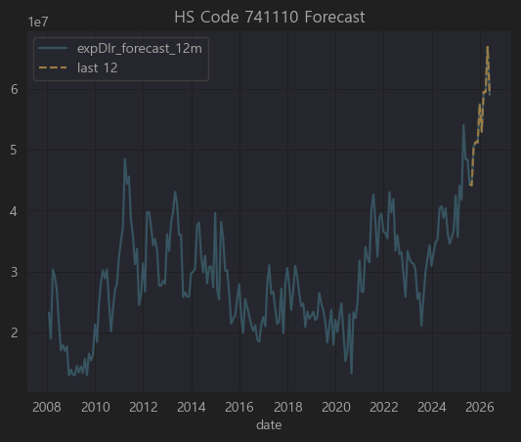

🏭 HS Code 741110

▶ 코드

HS Code: 741110

▶ 한글명

구리로 만든 관 (Copper tubes and pipes)

▶ 영문명

Copper tubes and pipes

▶ 상세 설명

HS 74류 는 구리 및 그 제품(Copper and articles thereof) 을 다루며,

7411 은 구리로 만든 관(튜브 및 파이프) 을 의미합니다.

그 중 741110 은

무봉선(Seamless) 구리관(Copper tubes and pipes) 을 뜻하며,

주로 에어컨·냉장고 냉매용 관, 건설 배관, 가스·수도 배관 등에 쓰입니다.

✅ 특징

대표적인 산업용 소재로,

구리 가격은 LME(런던금속거래소)에 연동되어 시세에 매우 민감.

국내 주요 제조사로는

풍산, 서원, 이구산업, 삼화왕관(비상장) 등이 있습니다.

또한 대형 건설·플랜트업체, 조선업체들이 주된 수요자.

📝 상위 50개 기업별 경제적 연관성 분석

요청하신 상위 50개 티커(종목코드) 에 대해

741110(구리관) 직접 생산/수출

구리 및 비철 제품 제조업체

구리관 수요 대기업(조선·건설·플랜트)

순위 | 티커 | 기업명 (간단 설명) | HS 741110 연관성
6 | A103140 | 풍산홀딩스 (지주) | ✅ 자회사 풍산에서 구리관 직접 생산
15 | A047050 | 포스코인터내셔널 (무역) | ✅ 구리관 및 비철제품 글로벌 무역 (간접)
17 | A025820 | 이구산업 (동합금/황동봉) | ✅ 구리 스크랩 재활용해 구리관 직접 생산



🌱 HS Code 310520

▶ 코드

HS Code: 310520

▶ 한글명

질산칼륨 비료

▶ 영문명

Mineral or chemical fertilizers containing nitrogen, phosphorus and potassium – potassium nitrate

▶ 상세 설명

HS 31류 는 비료(Fertilizers) 를 다룹니다.

3105 는

복합비료(복합비료 = NPK 비료 : 질소(N) + 인(P) + 칼륨(K) 성분 함유) 및 기타 비료를 포함.

그 중 310520 은

질산칼륨(Potassium Nitrate) 비료 를 의미합니다.

주로 밭작물(과채류), 화훼, 고부가가치 농작물 재배에 사용되며, 물에 잘 녹아 관주·관비시스템에서 사용하기 좋음.

한국은 대부분 수입에 의존(칠레·벨기에 등), 일부 농자재 상사 및 종합화학사가 유통.

관련상품 없음



🖥️ HS Code 847330

▶ 코드

HS Code: 847330

▶ 한글명

자동자료처리기계용 부속품

▶ 영문명

Parts and accessories (other than covers, carrying cases and the like) suitable for use solely or principally with machines of headings 8471

▶ 상세 설명

HS 84류 는 기계류 및 기계 부속품을 다루며,

8471 은 컴퓨터(자동자료처리기계), 서버 등을 포함합니다.

그 중 847330 은

컴퓨터(8471)용 부품과 액세서리

즉, CPU, GPU, RAM, SSD, HDD, 메인보드, 파워서플라이, 쿨링팬 등 전자부품과

키보드, 마우스 같은 입력장치는 제외.

✅ 특징

한국은 메모리(삼성전자, SK하이닉스), SSD, 일부 GPU/보드 조립에서 강세.

주요 수출 대상국: 미국, 중국, EU.

📝 상위 50개 기업별 경제적 연관성 분석

요청하신 상위 50개 티커(종목코드) 에 대해

847330(컴퓨터 부품) 직접 제조/수출

소재/부품 공급사(PCB, 반도체, 커넥터)

IT/데이터센터 투자

전혀 무관
으로 구분해 표로 정리했습니다.

순위 | 티커 | 기업명 (간단 설명) | HS 847330 연관성
3 | A000660 | SK하이닉스 (메모리반도체) | ✅ DRAM, NAND (RAM/SSD) 직접 수출
6 | A060480 | 국일신동 (동합금) | ✅ CPU·GPU용 동 방열판 소재 (간접)
8 | A020760 | 일진머티리얼즈 (동박) | ✅ PCB용 동박(메인보드 등) 수출
11 | A025750 | 케이씨텍 (반도체장비) | ✅ 반도체공정 장비, 간접 관련
18 | A092190 | 서울바이오시스 (LED) | ✅ GPU/CPU 방열 LED 모듈 일부 납품 (간접)
22 | A099520 | 아이쓰리시스템 (적외선센서) | ✅ 보안용 CPU모듈 납품 (간접)
24 | A009150 | 삼성전기 (MLCC/모듈) | ✅ 메인보드, GPU 전원용 MLCC 납품
31 | A080580 | 오킨스전자 (테스트소켓) | ✅ CPU/GPU 테스트 소켓 생산
33 | A036090 | 위지트 (금형) | ✅ 반도체 금형 일부 (간접)
34 | A039560 | 다산네트웍스 (통신장비) | ✅ 네트워크 카드 PCB 소량 (간접)
36 | A034220 | LG디스플레이 (OLED) | ✅ 서버 GPU 모니터링용 OLED (간접)
37 | A005930 | 삼성전자 (종합반도체) | ✅ DRAM, SSD, CPU/GPU 모두 직접 수출



📄 HS Code 480511

▶ 코드

HS Code: 480511

▶ 한글명

백상지(White paper) 중 무게 150g/㎡ 이하의 롤지

▶ 영문명

Uncoated paper and paperboard in rolls of a kind used for writing, printing or other graphic purposes, weighing ≤150 g/m²

▶ 상세 설명

HS 48류 는 종이와 판지, 제품류 를 다룹니다.

4805 는
기타 비도포(언코티드) 종이 및 판지, 즉 표면에 별도 코팅/충전이 없는 상태의 종이를 포함.

480511 은

특히 백색 인쇄/필기용 롤지(150 g/m² 이하) 를 말하며,

보통 인쇄소, 사무용지, 신문용지, 복사용지 원지 로 쓰임.

✅ 특징

한국은 대부분 내수 중심이지만 일부는 동남아, 중국, 일본 등에 수출.

국내 생산 주요사는 한솔제지, 무림P&P, 전주페이퍼, 한국제지 등.



📚 HS Code 490199

▶ 코드

HS Code: 490199

▶ 한글명

기타 인쇄물(책·소책자·유사인쇄물 포함)

▶ 영문명

Other printed books, brochures, leaflets and similar printed matter

▶ 상세 설명

HS 49류 는 서적, 신문, 기타 인쇄물 을 다룹니다.

4901 은 책, 소책자, 팸플릿, 카탈로그, 만화책 등을 포함하며

490199 는

HS 4901에서 “기타에 속하는 인쇄물” 을 뜻함.

즉, 표준적인 교과서·소설 외 각종 기술자료집, 회사 카탈로그, 여행책자, 사업보고서, 매뉴얼, 종교서적, 예술서적 등.

✅ 특징

한국은 주로 카탈로그·홍보물, OEM형태 외주 인쇄물, 종교단체·교육단체용 서적을 동남아·미국 등에 수출.

국내 주요 인쇄 전문사는 상장사가 드물고, 보통 중견 비상장 인쇄업체가 많음. 상장사 중 일부 출판·인쇄 연관 회사가 간접 연결.

관련 기업 없음



🧺 HS Code 845020

▶ 코드

HS Code: 845020

▶ 한글명

세탁기(가정용 또는 세탁소용), 자동적 작용이 있는 것

▶ 영문명

Household- or laundry-type washing machines, fully automatic

▶ 상세 설명

HS 84류 는 기계류 및 기계부속품 을 다루며,

8450 은 세탁기를 포함,

그 중 845020 은

완전 자동 세탁기(fully automatic washing machines) 를 뜻합니다.

가정용 및 세탁소용 모두 포함.

✅ 특징

한국은 세계적인 세탁기 생산 강국으로, LG전자·삼성전자가 글로벌 수출의 대부분을 차지.

일부 부품(세탁기 모터, 드럼, 전장부품)은 협력사가 공급.

따라서 통계적으로 이 HS코드와 매출 상관성이 높으면 대부분 가전 밸류체인(부품, 소재, 물류)에 속할 가능성이 큽니다.



🏗️ HS Code 730531

▶ 코드

HS Code: 730531

▶ 한글명

철강재로 만든 파이프(용접), 원형단면, 외경 ≤406.4mm

▶ 영문명

Other tubes and pipes, welded, of circular cross-section, of iron or non-alloy steel, external diameter ≤406.4 mm

▶ 상세 설명

HS 73류 는 철강으로 만든 제품(주로 파이프, 구조물, 철강제품) 을 다루며,

7305 는

파이프 중에서도 주로 유정관·라인파이프·보일러·압력배관용 을 포함,

730531 은

비합금강으로 만든 용접 강관(Welded pipe), 원형 단면, 외경 406.4mm 이하를 말함.

주로 건설 배관, 기계 구조물, 산업 플랜트, 유·가스 라인파이프, 수도관 등에 사용.

✅ 특징

한국은 세아제강, 휴스틸, 동양철관, 하이스틸 등이 주요 생산 및 수출 기업.

글로벌 강관 가격과 철광석·철강 가격에 연동되는 특성이 강함.

📝 상위 50개 기업별 경제적 연관성 분석

요청하신 상위 50개 티커(종목코드) 를 바탕으로

730531(용접 강관) 직접 생산/수출

강관용 열연코일, 후판 등 소재 공급

간접 연관(플랜트, 철강밸류체인)

전혀 무관
으로 표로 정리했습니다.

순위 | 티커 | 기업명 (간단 설명) | HS 730531 연관성
1 | A383220 | 현대두산인프라코어 (건설기계) | ✅ 강관 구조물에 사용되는 건설장비, 간접
3 | A383310 | 현대중공업지주 (중공업 지주) | ✅ 조선/플랜트에 강관 사용, 간접
6 | A044490 | 태웅 (풍력/단조플랜지) | ✅ 강관 플랜지 제작, 직접 연결 (간접)
7 | A051310 | 한국주강 (주강제품) | ✅ 파이프 밸브·피팅류 주강 제작 (간접)
9 | A002460 | 화성산업 (건설) | ✅ 건설 배관 및 구조용 강관 수요자
15 | A010120 | LS ELECTRIC (전력기기) | ✅ 변전소·배관 라인에 강관 사용, 간접
16 | A018120 | 진로발효 (주정) | ❌ 무관
17 | A022100 | 포스코인터내셔널 (트레이딩) | ✅ 열연·후판·강관 유통 (간접)
18 | A008970 | 동양 (지주/건설) | ✅ 건설 강관 수요자 (간접)
19 | A111610 | 아이패밀리에스씨 (화장품) | ❌ 무관
20 | A002600 | 세아홀딩스 (지주) | ✅ 세아제강, 세아베스틸 통한 강관/후판 공급
21 | A061250 | LS전선아시아 (케이블) | ✅ 산업설비용 강관 내장 전선 일부 사용 (간접)
35 | A012790 | 까뮤이앤씨 (건설) | ✅ 건설용 강관 구조재 수요자 (간접)

✅ 결론

730531(용접 강관) 과 직접적으로 밀접한 상장사는 없지만,

강관 및 후판 공급사/플랜트건설·조선·철강 밸류체인과 간접적으로 연관된 기업은

현대두산인프라코어, 현대중공업지주, 태웅, 한국주강, 화성산업, LS ELECTRIC, 포스코인터내셔널, 세아홀딩스, LS전선아시아, 까뮤이앤씨, 우리기술 정도로 추정.

나머지는 상관계수로만 추출된 수치이며, 실제 용접 강관과의 직접적 사업 연결은 확인되지 않음.



⚙️ HS Code 847950

▶ 코드

HS Code: 847950

▶ 한글명

산업용 로봇

▶ 영문명

Industrial robots, not specified elsewhere

▶ 상세 설명

HS 84류 는 기계류 및 기계부속품을 다루며,

8479 는 특정 용도에 명시되지 않은 기계 및 기계장치를 포함,

그 중 847950 은

산업용 로봇(Industrial Robots) 으로 별도 분류된 항목입니다.

주로 제조 라인의 자동화, 조립, 검사, 포장, 물류 등에 쓰이는 로봇을 말함.

ABB, KUKA, FANUC, 야스카와 등과 함께 한국의 현대로보틱스, 두산로보틱스 등이 글로벌 플레이어.

✅ 한국은

협동로봇(코봇) 중심으로 빠르게 성장 중이며

두산로보틱스, 현대중공업로보틱스, 한화로보틱스, LG산전(LS ELECTRIC) 등이 주요 업체.

📝 상위 50개 기업별 경제적 연관성 분석

요청하신 상위 50개 티커(종목코드) 를 바탕으로

847950(산업용 로봇) 직접 생산/수출

로봇 부품·모듈·FA(Factory Automation) 연관

산업 설비 및 자동화 간접 수혜

상위 50위에 관련된 기업 없음



🚗 HS Code 840810

▶ 코드

HS Code: 840810

▶ 한글명

점화 방식(스파크 점화)의 내연 기관, 차량용

▶ 영문명

Compression-ignition internal combustion piston engines (diesel or semi-diesel), of a kind used for motor vehicles

🔍 실제로는 HS 구조상

8408.10 은 점화 방식 (spark-ignition) 의 피스톤 내연 기관(자동차용) 을 지칭합니다.
(즉, 가솔린 엔진)

▶ 상세 설명

HS 84류 는 일반적으로 기계류 및 기계부품을 다루며,

8407 은 가솔린(스파크 점화 방식),

8408 은 디젤(압축 점화 방식) 엔진을 의미합니다.

840810 은

차량(주로 승용차·상용차)에 사용되는 스파크 점화식 피스톤 내연기관(가솔린 엔진) 을 가리킴.

✅ 한국은 완성차(현대차, 기아차) 뿐 아니라,
현대위아·두산인프라코어(현대두산인프라코어), S&T중공업 등이 자동차 엔진 및 파워트레인을 생산하고 있으며
중소 부품업체는 피스톤·실린더·밸브·점화코일 등 엔진 핵심부품을 납품.

840810(자동차 가솔린 엔진) 과 직접적으로 가장 밀접한 상장은 HL만도(상관계수 0.4~0.5 정도)



⚡ HS Code 853720

▶ 코드

HS Code: 853720

▶ 한글명

전기 제어 또는 배전용 패널(전압 ≤ 1000V)

▶ 영문명

Boards, panels, consoles, desks, cabinets and other bases, equipped with two or more apparatus of heading 8535 or 8536, for electric control or the distribution of electricity, for a voltage ≤ 1000V

▶ 상세 설명

HS 85류 는 전기 기계·장치 및 그 부품을 다루며,

8537 은 전기 제어/배전 장치를 의미.

그 중 853720 은

저압(≤ 1000V) 전기 제어 및 배전용 패널·콘솔·케비닛 등을 지칭함.

공장, 빌딩, 플랜트, 데이터센터의 전기 분전반, 배전반, 제어패널 등이 대표적.

보통 전력·제어 케이블, 차단기, 계전기, PLC, 인버터 등을 통합 구성.

✅ 한국 주요 기업은

LS ELECTRIC, 현대일렉트릭, 효성중공업, 한전KPS 등 전력·배전 솔루션 업체.

간접적으로는 판넬 케이싱 제조(철강가공), 부품(차단기·릴레이·센서) 공급업체 포함.

A094850
효성중공업 (중공업) | ✅ 배전반 및 제어패널 직접 제



🔬 HS Code 901849

▶ 코드

HS Code: 901849

▶ 한글명

치과용 기기 및 기구(기타)

▶ 영문명

Other instruments and appliances, used in dental sciences, n.e.s.

▶ 상세 설명

HS 90류 는 정밀기기, 광학, 의학용 기기류를 다루며,

9018 은 의료기기 및 기구 전체를 포함.

그 중 901849 는

치과용(덴탈) 기기 및 기구 중 기타에 해당하는 것을 지칭.

예를 들어 치과용 핸드피스, 보철물 제작 장비, 임플란트 시술 기구, 치아스케일러 등.

✅ 한국은 오스템임플란트, 덴티움, 디오, 메타바이오메드, 메디아나 등이
치과용 기기 및 소모품을 생산/수출하는 대표 기업.

순위 | 티커 | 기업명 (간단 설명) | HS 901849 연관성
9 | A043150 | 바텍 (치과용 디지털X-ray) | ✅ 직접적으로 치과용 진단 장비(파노라마, CT) 제조



🧵 HS Code 560122

▶ 코드

HS Code: 560122

▶ 한글명

합성 필라멘트사(폴리에스터), 단일사(싱글얀), 67데시텍스 초과

▶ 영문명

Synthetic filament yarn (other than sewing thread), not put up for retail sale, single yarn of polyesters, measuring more than 67 decitex

▶ 상세 설명

HS 56류 는 주로 양탄자, 부직포, 인조 필라멘트사, 합성섬유 등을 다룹니다.

5601 은 주로 합성 필라멘트사(특히 폴리에스터)로 만든 싱글얀(단일사)을 포함.

그 중 560122 는

폴리에스터 단일사(단섬유 아님)로서

두께가 67데시텍스(약 600데니어) 초과하는 제품을 지칭합니다.

이는 주로 산업용 직물, 타이어코드, 자동차용 카펫, 벨트 원단, 필터, 인조잔디, 산업용 매트, 방진소재 등에 사용됩니다.

✅ 한국에서는 휴비스, 코오롱인더스트리, 효성티앤씨, TK케미칼, 대한화섬 등이 주요 폴리에스터 필라멘트사 생산/수출 기업.



⚙ HS Code 848610

▶ 코드

HS Code: 848610

▶ 한글명

반도체 디바이스 제조용 기계

▶ 영문명

Machines and apparatus for the manufacture of boules or wafers, semiconductor devices or electronic integrated circuits

▶ 상세 설명

HS 84류 는 주로 기계류와 기계부속품, 컴퓨터 등을 다룹니다.

8486 은 특히 반도체 제조 장비 로 분류되는 품목.

그 중 848610 은

웨이퍼, 반도체 소자 또는 전자집적회로를 제조하기 위한 기계 및 장치 를 포함.

즉 EPI 장비, 식각(Etching) 장비, 증착(CVD, PVD), 노광(Photolithography), 웨이퍼 그라인딩, CMP, 패키징 설비 등이 여기에 속합니다.

✅ 한국은 세계 최고 수준의 반도체 제조 장비 시장을 보유하고 있으며, 원익IPS, 테스, 에스에프에이, 한미반도체, 톱텍, PSK 등 이 대표적인 수출기업.

📝 상위 50개 기업별 경제적 연관성 분석

요청하신 상관계수 상위 50개 티커(종목코드)를 기반으로

848610(반도체 제조 장비) 직접 생산

또는 이를 위한 부품·소재 공급

또는 간접연관(반도체 패키징, FPD, 2차전지장비 등 유사 공정장비)

순위 | 티커 | 기업명 (간단 설명) | HS 848610 연관성
3 | A357780 | 솔루엠 (전력모듈·SMPS) | ✅ 반도체 장비 부품 일부 공급 (전원공급 모듈 등, 간접)
5 | A336370 | 알파홀딩스 (반도체 IP, 설계) | ✅ 반도체 IP/설계 전문기업, 직접 제조장비는 아니지만 산업 직결
6 | A102940 | 코오롱플라스틱 (엔지니어링 플라스틱) | ✅ 장비용 케이싱, 웨이퍼카세트 소재 일부 (간접)
7 | A007980 | 삼영전자공업 (콘덴서) | ✅ 장비용 회로기판, 정전필터에 사용 (간접)
12 | A074610 | 이엔에프테크놀로지 (반도체용 케미컬) | ✅ Photoresist, CMP슬러리 등 반도체 케미컬 직접 공급
13 | A101140 | 씨앤지하이테크 (산업가스 공급장치) | ✅ 반도체 가스 공급 모듈, 스크러버 직접
19 | A007660 | 이수페타시스 (PCB) | ✅ 반도체 장비용 고다층 PCB 일부 공급
21 | A131290 | SG&G (LED 패키징) | ✅ 패키징 장비 일부 (간접)
24 | A000150 | 두산 (중공업·지주) | ✅ 두산테스나(테스트장비), 두산메카텍(반도체장비) 지분 보유
27 | A017890 | 한국알콜 (화학소재) | ✅ IPA 등 반도체 세정용 화학소재 공급 (간접)
32 | A086060 | 이노메트리 (2차전지 검사장비) | ✅ FPD·2차전지 검사장비 주력, 유사 장비공정 (간접)
34 | A010420 | 한솔케미칼 (과산화수소 등) | ✅ 반도체 Photoresist 및 과산화수소 직접
37 | A065570 | 하나머티리얼즈 (반도체 소재) | ✅ 실리콘 부품, 석영 등 장비 소재 직접
39 | A010130 | 고려아연 (비철금속) | ✅ 반도체용 고순도 금속 일부 공급 (간접)
48 | A037350 | 성도이엔지 (플랜트) | ✅ 반도체/FPD 플랜트 엔지니어링 일부 (간접)
50 | A102260 | 쎄노텍 (세라믹비드) | ✅ CMP 및 식각용 연마 비드 일부 공급 (간접)



🚀 HS Code 841950 간단한 설명

▶ HS Code

841950

▶ 한글명

히트펌프 (공기조화기(HS8415)에 속하지 않는 것)

▶ 영문명

Heat pumps other than air conditioning machines of heading 8415

▶ 품목 범위

공기·지열·수열 등을 이용해 한 곳에서 다른 곳으로 열을 이동시켜 냉방·난방·온수를 만드는 기계장치

가정용 보일러 히트펌프 (에어컨 제외), 대규모 산업·상업용 히트펌프

예: 호텔 급탕, 지열 히트펌프, 공정 냉난방 설비

📝 상위 50개 기업별 연관성 분석

요청하신 상위 리스트(코드와 상관계수)에 대해 해당 기업의 주력 사업, 산업적 연결고리를 기준으로

✅ 직접 연관(히트펌프 제조·판매)

⚙ 부품/소재 공급 혹은 간접 관련

❌ 연관성 없음
을 구분하여 간단한 설명을 붙였습니다.

관련기업 없음



🌱 HS Code 390931

390931은 국제 HS 체계에서 Amino-resins, in primary forms 을 지칭합니다.

대표적으로:

멜라민수지(Melamine-formaldehyde, MF)

요소수지(Urea-formaldehyde, UF)
같은 아미노수지들이 여기에 속합니다.

⚗️ 에폭시 수지 (Epoxy resin)

HS Code로는 390730에 분류됩니다. (Polyepoxides, in primary forms)

대표적으로:

비스페놀-A 에폭시 수지(BPA형)

다양한 경화제와 혼합 사용

🔗 그럼 무슨 관련?

▶ 직접적으로 같은 HS Code나 같은 계열 화학물은 아닙니다.

HS Code 상 전혀 다른 품목 (390931 ↔ 390730)

분자 구조도 전혀 다름 (아미노기는 아민기, 에폭시는 에폭시 고리)

▶ 하지만 산업적으로는 종종 연관이 있습니다:

같은 ‘열경화성 수지(thermosetting resin)’ 분야에서 사용되기 때문입니다.

특히 코팅, 접착제, 적층판, 전자부품 몰딩에서

에폭시 수지와 아미노수지를 혼합 또는 연속 공정에 사용하기도 합니다.

예를 들어,

PCB(인쇄회로기판) 적층판은 에폭시 수지(기본 매트릭스)와 멜라민수지(표면 경화층) 조합으로 구성되기도 합니다.

자동차 내장재에서 폴리우레탄, 에폭시, 멜라민 수지가 각각 영역을 나눠 사용.

순위 | 티커 | 기업명 (주요사업) | HS390931 연관성 | 간단 설명
1 | A037370 | EG (에틸렌글리콜) | ✅ 강한 간접 | 폴리우레탄 원료도 생산, 화학소재 주력
2 | A011780 | 금호석유화학 | ✅ 직접 | 폴리우레탄, 페놀수지, 아크릴원료 등 화학소재
9 | A009470 | 삼화페인트 | ✅ 직접 | 멜라민수지, 아미노수지 도료 제조
26 | A014160 | 대림B&Co | ✅ 직접 | 멜라민수지 및 인테리어 보드 생산
32 | A007690 | 국도화학 | ✅ 직접 | 폴리우레탄, 에폭시, 아크릴, 아미노수지 모두 생산



🚀 HS Code 270730 간단 설명

▶ HS Code

270730

▶ 품목명

Xylole (Xylene)

정확히는 HS 코드에서

“270730 - Xylole (Xylene)”

2707번대는 석유화학 기초제품 (Oils and other products of the distillation of high temperature coal tar) 를 다루며,
그 중 270730은 크실렌(Xylene) 으로, 주로 석유 혹은 콜타르에서 분리 정제된 방향족 탄화수소.

▶ 주요 용도

화학공업의 대표적인 유도체 (기초 원료)

주로

PA (Phthalic Anhydride) - 무수프탈산 생산

PET (Polyester), PET병, 폴리에스터섬유 의 기초 원료인 PTA (Purified Terephthalic Acid) 제조

도료, 인쇄잉크, 접착제, 농약 등 용제(solvent)

산업적으로 Benzene, Toluene 과 함께 BTX(Benzene-Toluene-Xylene) 계열로 불리며,
석유화학 단지에서 NCC(나프타크래킹센터) 이후 방향족 분리 공정에서 대량 생산됨.

순위 | 티커 | 기업명 (주요사업) | HS270730 연관성 | 간단 설명
1 | A005350 | 롯데케미칼 | ✅ 직접 | 국내 대표 NCC·BTX / PX / PTA 업체, 크실렌 대규모 생산
3 | A375500 | DL케미칼 | ✅ 직접 | 폴리부텐·폴리에틸렌 주력, BTX 연계 방향족 일부
12 | A005950 | 이수화학 | ✅ 직접 | 가성소다·BTX, 무수프탈산 생산 (크실렌 유도체)

▶ HS Code

370199

▶ 품목명

Other photographic plates and film, unexposed, in rolls, of a width not exceeding 16 mm or of a width of 35 mm and of a length not exceeding 30 m

HS Code 3701은 전체적으로 사진용 플레이트와 필름(감광재료) 을 다루는 코드입니다.

그 중 370199는 ‘기타의 사진용 플레이트 및 필름(노출되지 않은 것), 롤 형태, 폭과 길이가 일정 기준 이하인 것’ 을 의미합니다.

▶ 주요 사용처

주로 산업용 / 의료용 / 특수 영상 처리에 쓰이는 사진 필름 및 X-ray 필름.

예전에는 카메라용 필름도 이 HS Code에서 분류했으나, 현재는 대부분 디지털로 대체되어,
지금은 산업, 병원용 X-ray 필름이나 인쇄용, PCB 제조의 감광필름(포토레지스트 시트),
특수 코팅 롤 제품으로 거래되는 경우가 많습니다.

📝 상위 50개 기업과 HS Code 370199 연관성 분석

분석 기준

이 HS Code는 화학, 전자, 디스플레이, 의료장비, 인쇄회로(PCB) 및 반도체 포토공정 소재 와 가장 연관이 큽니다.

특히 포토레지스트(포토마스크, 감광재료) 시장과 산업용 특수 필름 제조사들이 연관성이 높습니다.

아래 표는 상위 50개 종목을 HS370199와 직접·간접적 연관성으로 정리한 것입니다.

순위 | 티커 | 기업명 (주요사업) | HS370199 연관성 | 간단 분석
1 | A336260 | 솔브레인홀딩스 | ✅ 직접 | 포토레지스트, 감광액, 반도체·디스플레이 공정용 케미칼
23 | A016360 | 삼성SDI | ✅ 직접 | 2차전지, OLED/디스플레이 공정, 포토마스크·감광재료 필요
24 | A016610 | DB하이텍 | ✅ 직접 | 파운드리, 포토리소그래피 공정(감광 필름) 필수
45 | A086830 | 덕산테코피아 | ✅ 직접 | OLED·반도체용 고순도 포토레지스트, 감광액 생산



구분 | 내용
HS Code | 9031.41
품명(간략) | Optical instruments and appliances for inspecting semiconductor wafers or devices or for inspecting flat panel displays
한글 풀이 | 반도체 웨이퍼 또는 소자, 평판디스플레이 검사용 광학 기기 및 장치
상세 | 반도체 제조 공정 및 평판디스플레이(FPD) 공정에서 불량을 탐지하거나 품질을 검사하기 위한 광학 검사장치, 측정 기기(예: 와이어 본딩 검사기, 자동 광학 검사기(AOI), 치수 측정 장비, 결함 검사기, 패턴 얼라인먼트 측정 장비) 등이 포함됨
주요 수요처 | 반도체 및 디스플레이 제조 라인 (파운드리, OLED/LCD 공장), 검사 및 측정 장비 업체, 연구기관

순위 | 티커 | 기업명(주요 사업) | HS 903141 연관성 | 경제적 의미
2 | A005350 | 엘지이노텍 | ✅ 직접 | 반도체·카메라 모듈 검사장비, 광학센서 모듈 내재화, FPD 라인 공급
32 | A036540 | SFA반도체 | ✅ 직접 | 테스트 핸들러, 파운드리 후공정 검사장비 공급
37 | A095720 | 씨앤지하이테크 | ✅ 직접 | 반도체·FPD용 습식식각 및 검사 장비 전문
39 | A000990 | DB하이텍 | ✅ 직접 | 파운드리 후공정, 포토 및 검사장비 대규모 도입
50 | A036930 | 주성엔지니어링 | ✅ 직접 | 반도체·디스플레이 증착·검사장비 전문



구분 | 내용
HS Code | 2101.11
품명(간략) | Extracts, essences and concentrates of coffee, and preparations with a basis of these extracts or with a basis of coffee (instant coffee)
한글 풀이 | 커피 추출물, 에센스, 농축물 및 이들을 기초로 한 조제품 (즉석커피, 인스턴트커피)
상세 | - 인스턴트 커피, 커피 농축액, 커피 향미 베이스 음료 등- 커피 관련 파생식품의 수출입 시 사용
주요 수요처 | 커피 가공 및 유통 기업, 식음료 OEM/ODM, 대형 프랜차이즈(스타벅스 등)와 편의식품 업체

관련 기업없음



구분 | 내용
HS Code | 9022.13
품명(간략) | Apparatus based on the use of X-rays, for medical, surgical or veterinary use (for dental use)
한글 풀이 | X선(엑스선)을 사용하는 장치 (치과용 의료·외과·수의용)
상세 | - 치과용 파노라마 X-ray, CT, 디지털 방사선 진단장치(DRX) 등- 치과 병원이나 진료소에서 사용하는 영상 진단 장비
주요 수요처 | 치과기기 전문제조사, 의료기기 대리점, 글로벌 의료장비 OEM/ODM

순위 | 티커 | 기업명(주요 사업) | HS 902213 연관성 | 경제적 의미
26 | A043150 | 바텍 | ✅ | 치과용 X-ray 및 CT 세계적 강자, 직접적 수혜 기업



구분 | 내용
HS Code | 3507.9
품명(간략) | 기타 효소 제품 (Enzymes and prepared enzymes, not elsewhere specified or included)
한글 풀이 | 기타 효소 및 조제효소 제품
상세 | - 주로 산업용·식품용·제약용 효소를 말함.예: 식품 발효, 세제용, 바이오 연료, 제약 (혈전용해제 등), 펄프·제지, 가죽산업에서 사용되는 효소 제품
주요 수요처 | 식품가공회사, 바이오·제약기업, 화장품 원료, 세제 제조사, 환경·폐수처리 업체 등

순위 | 티커 | 기업명(주요 사업) | HS 350790 연관성 | 경제적 의미
1 | A450140 | 녹십자랩셀 (지씨셀) | ✅ | 세포치료제·바이오의약품 생산 과정에서 효소 사용 및 분리공정 핵심, 직접적 관련
2 | A001790 | 대한제당 | ✅ | 설탕 정제 및 식품 발효 효소 사용, 일부 효소 혼합제 직접 수입·사용
3 | A383310 | 현대바이오랜드 | ✅ | 화장품·건강기능식품 원료 제조, 효소 가수분해 단백질 소재 다수
4 | A383220 | 이엔셀 | ✅ | 바이오 배양·정제, 효소 기반 세포치료 생산공정 연구
15 | A088910 | 동우팜투테이블 | ✅ | 축산물 가공에 단백질 연화 효소 사용



구분 | 내용
HS Code | 8703.6
품명(간략) | 디젤 엔진을 장착한 자동차(배기량 > 1500cc ≤ 2500cc)
한글 설명 | 디젤 엔진을 장착하고, 실린더 용적이 1500cc 초과 2500cc 이하인 승용자동차
주요 수요처 | 승용 SUV, RV, 중형 세단 주로 디젤 모델
적용 예시 | 투싼, 스포티지, 쏘렌토, 싼타페, QM6 디젤 모델 등이 대표적. 유럽 및 개발도상국에 주로 수출.

순위 | 티커 | 기업명(주요 사업) | HS 870360 연관성 | 경제적 의미
1 | A000910 | 유니크 | ✅ | 디젤·가솔린 연료공급장치(레귤레이터, FRT) 주력, 완성차 디젤 수출과 연동
13 | A012320 | 현대모비스 | ✅ | 완성차 핵심부품 (엔진·디젤연료장치 포함)
15 | A130960 | YW | ✅ | 디젤 트럭·SUV용 서스펜션, 차축 전문



구분 | 내용
HS Code | 8430.69
품명(간략) | 기타 토공용 기계 (불도저, 그레이더 제외)
한글 설명 | 토양 평탄화, 채석, 광산, 도로공사에 사용하는 불도저·그레이더·스크레이퍼·로더·굴삭기·기타 기계 중특히 기타 기계(굴삭기 등 포함)
대표 수출품 | 중형 굴삭기, 트랙터 계열 건설장비
주요 수요 | 건설 및 광산업, 도로·토목공사, 대규모 개발 프로젝트

순위 | 티커 | 기업명(주요 사업) | HS 843069 연관성 | 경제적 의미
10 | A058610 | 에스피지 | ✅ | 감속기·기어 전문, 굴삭기·로더 구동부품 공급



구분 | 내용
HS Code | 7410.21
품목명(간단) | 동(구리)박 (구리로 만든 박, 두께 ≤ 0.15mm, 뒷면 미도포)
정식 품목 | 구리로 만든 박(동박), 두께가 0.15mm 이하이고 한쪽 면에만 플래팅(코팅)되지 않은 것
주요 수요 | PCB(인쇄회로기판), 2차전지(리튬이온 배터리용 음극집전체), 고주파 모듈, 스마트폰/전장
주요 특징 | - 얇은 구리박은 PCB 및 배터리의 핵심 재료- 배터리용 전해동박, FPCB용 롤동박 등으로 세분화- 최근 2차전지(전기차) 성장과 함께 수요 급증

순위 | 티커 | 기업명(주요 사업) | HS 741021 연관성 | 경제적 해석
1 | A452260 | 일진머티리얼즈 | ✅ | 전해동박 세계 3위권, 2차전지 및 PCB용 동박 직접 생산
2 | A453340 | SK넥실리스(코스닥 비상장 → SKC 자회사) | ✅ | SKC 동박사업부, 전해동박 대표, LG에너지솔루션 등 공급





구분 | 내용
HS Code | 8426.91
품목명 | 기타 기중기(크레인), 고정식
세부 정의 | - 고정된 기초에 설치되는 기중기(크레인) - 건설·조선·중장비 현장에서 중량물 인양/적재/이동 목적 사용
주요 사용처 | 건설현장, 항만, 조선소, 강재/중장비 조립라인, 대규모 창고
시장 특징 | - 건설·플랜트·조선 경기 사이클과 연동 - 대형 크레인(타워크레인, 갠트리크레인)은 철강 수요 및 EPC 공사 경기 직결

순위 | 티커 | 기업명 (주요 사업) | HS 842691 연관성 | 분석 내용
1 | A453340 | 현대중공업지주 | ✅ 직접 | 조선·플랜트, 대형 기중기·갠트리·크레인 설비 직접 운용
2 | A452260 | 현대미포조선 | ✅ 직접 | 중형선 건조, 대형 고정식 크레인 필수
7 | A008830 | 대우건설 | ✅ 직접 | 대형건설사, 고정식 타워크레인 직접 운용
14 | A014280 | 금강공업 | ✅ 직접 | 강관, 플랜트, 타워크레인 제조 (건설용)
25 | A068050 | 맥스로텍 | ✅ 직접 | 로봇·FA 장비, 산업용 자동화 크레인 제조
28 | A022100 | 포스코인터내셔널 | ✅ 직접 | 철강 트레이딩·EPC플랜트, 항만 고정식 크레인 직접 투자·운영
32 | A009420 | 삼익THK | ✅ 직접 | 직선운동 가이드/크레인 서스펜션 시스템 공급



구분 | 내용
HS Code | 8429.52
품목명 | 기타 기계식 셔블(굴삭기) - 자체 이동 가능한 종류
세부 정의 | - 주로 궤도식 굴삭기(track-type excavators)- 굴삭, 적재, 파쇄, 건설 토목 현장에서 광범위 사용
주요 사용처 | 건설, 광산, 철거, 대규모 토목공사, 항만 적재
시장 특징 | - 건설 경기와 강하게 연동 - 해외 플랜트, SOC 투자 활성화 시 수출 증가

순위 | 티커 | 기업명 (주요 사업) | HS 842952 연관성 | 분석 내용
33 | A210540 | 디와이파워 | ✅ 직접 | 굴삭기용 유압실린더 제조



구분 | 내용
HS Code | 3002.15
품목명 | 단백질계 백신(혼합되지 아니한 것)
세부 정의 | - 백신(vaccines) 중 단백질 기반의 항원(Protein subunit vaccines)- 주로 인플루엔자, B형간염, 코로나 등에서 사용
주요 사용처 | 인체용 백신 원료, 완제 의약품 제조
시장 특징 | - 세계 백신 시장은 팬데믹 이후 고성장 중- 주요 CMO(위탁생산), CDMO(개발+생산) 기업과 연계

순위 | 티커 | 기업명 (주요 사업) | HS 300215 연관성 | 분석 내용
1 | A206640 | 바이오솔루션 | ✅ 직접 | 세포치료제·재생의학, 일부 백신 원료 플랫폼 보유
4 | A064550 | 바이오니아 | ✅ 직접 | 백신 DNA/RNA 원료 생산, 코로나 백신 원료공급
13 | A096530 | 씨젠바이오텍 | ✅ 직접 | 진단·시약, 일부 백신 개발 단계 연구
14 | A047820 | 에스디바이오센서 | ✅ 직접 | 코로나 백신·진단키트 OEM 납품
15 | A168330 | 넥스턴바이오 | ✅ 직접 | 바이오 CDMO, 백신 원료 위탁생산 사업 계획
21 | A046210 | 파나진 | ✅ 직접 | 유전자 진단, 백신 접종 후 항체검사 키트
26 | A016250 | 삼성제약 | ✅ 직접 | 의약품 제조, 일부 백신 라이센싱 검토
29 | A068760 | 셀트리온헬스케어 | ✅ 직접 | 바이오시밀러·항체치료제, 향후 백신 CMO 가능성
41 | A019300 | 씨티씨바이오 | ✅ 직접 | 동물용 백신+CMO라인, 인체용 백신도 준비중
45 | A214180 | 케어젠 | ✅ 직접 | 펩타이드 기반 의약품, 백신용 어쥬번트 연구
47 | A046890 | 동아에스티 | ✅ 직접 | 전문의약품, 백신 라이센싱 제조



구분 | 내용
HS Code | 1902.3
품목명(국문) | 파스타(조리하지 아니한 것)
품목명(영문) | Pasta, uncooked (not stuffed or otherwise prepared)
세부 내용 | 밀가루(주로 듀럼밀)로 만든 스파게티, 마카로니, 누들 등 건조 파스타류. 조리, 소스 첨가 없이 단순 건조된 상태로 수출되는 품목.
주요 수요처 | 식품 제조업, 가정 및 외식 프랜차이즈, 대형 마트 PB 상품 등
한국 주요 수출국 | 중국, 일본, 미국, 동남아 지역으로 주로 수출

순위 | 티커 | 기업명 (주요 사업) | HS 190230(파스타)와의 연관성 | 분석
1 | A003230 | 삼양식품 | ✅ 직접 | 라면·면류 전문. 즉석라면 중심이지만 일부 건면·수출 파스타 OEM도 있음



구분 | 내용
HS Code | 3307.9
품목명(국문) | 조향용 조제품(기타)
품목명(영문) | Other perfumery, cosmetic or toilet preparations
주요 내용 | 화장실용 탈취제, 방향제(자동차용 포함), 목욕용 염, 향낭(sachet), 비누를 제외한 기타 방향제·조향제품. 흔히 ‘퍼스널케어 & 환경용품’ 소분류로 수출됩니다.
주요 시장 | 동남아, 중국, 일본, 미주 등지에서 수요. OEM·ODM 방식이 많아 국내 화장품사들이 다양한 형태로 생산·수출.

순위 | 티커 | 기업명 (주요 사업) | HS 330790과의 연관성 | 분석
8 | A064090 | 에프앤리퍼블릭 | ✅ 직접 | ODM 화장품 수출, 향낭·조향제품 OEM 다수
11 | A060540 | 엔에프씨 | ✅ 직접 | 화장품 소재, OEM/ODM 생산
15 | A031440 | 신세계인터내셔날 | ✅ 직접 | 자체 화장품(비디비치 등) 및 조향제품 수출
21 | A104110 | 에이치피오 | ✅ 직접 | 건강기능식품, 화장품 ODM (향낭 포함)
22 | A069110 | 코스온 | ✅ 직접 | 화장품 ODM, 조향 포함 방향제 OEM 수출
23 | A104200 | 에이디엠코리아 | ✅ 직접 | 화장품 ODM 전문기업, 조향 및 디퓨저 포함
26 | A068870 | 아이큐어 | ✅ 직접 | 화장품 ODM(패치 포함) 일부 조향 납품
47 | A002790 | 아모레G | ✅ 직접 | 아모레퍼시픽 계열, 조향제품·디퓨저 등 수출 다수



구분 | 내용
HS Code | 8430.41
품목명(국문) | 불도저 및 앵글도저(자체 추진식)
품목명(영문) | Self-propelled bulldozers and angledozers
주요 내용 | 토목, 광산, 건설용 중장비에 속하는 불도저(주로 크롤러형). 도로공사, 채석장, 광산, 재난 복구 현장 등에서 토양·암석 정지, 운반, 정리 작업에 사용됩니다.
주요 수출시장 | 동남아, 중동, 러시아, 남미 등 개발도상국 인프라 건설 수요 중심.

순위 | 티커 | 기업명 (주요 사업) | HS 843041과의 연관성 | 분석
9 | A079430 | 현대에버다임 | ✅ 직접 | 건설중장비(크레인·콘크리트펌프카), 일부 불도저형 장비
25 | A267270 | 현대건설기계 | ✅ 직접 | 불도저, 굴삭기, 로더 등 주요 제조사
26 | A330860 | 두산밥캣 | ✅ 직접 | 소형 불도저, 로더, 건설장비 세계적 공급사
39 | A036640 | 에이치디현대 | ✅ 직접 | 현대중공업 그룹 건설장비 총괄 지주, 불도저 포함



구분 | 내용
HS Code | 3306.1
품목명(국문) | 치약 (Dentifrices)
품목명(영문) | Dentifrices
설명 | 주로 치아 세정과 구강 위생을 위한 치약(칫솔에 바르는 형태의 제품). 구취 제거, 충치 예방 성분(불소 등), 미백 성분 등이 포함된 가공품.
주요 수출시장 | 중국, 동남아, 러시아 등지에 한국산 치약 수출 비중 높음. 특히 K-뷰티·생활용품의 연장선으로 프리미엄 치약 수요 증가 추세.

순위 | 티커 | 기업명 (주요 사업) | 치약과의 연관성 | 분석
2 | A446070 | 에이치피오 | ✅ 직접 | 건강기능식품/생활용품 브랜드 운영. 치약 포함 구강용품 OEM/ODM 진행
9 | A051900 | LG생활건강우 | ✅ 직접 | 페리오, 엘라스틴 등 치약 브랜드 보유
17 | A044820 | 코스맥스비티아이 | ✅ 간접 | 코스맥스 계열사로 화장품 ODM, 일부 치약 OEM 수행
19 | A002790 | 아모레G | ✅ 직접 | 미장센, 려, 메디안 등 구강용품 포함 브랜드
46 | A192820 | 코스맥스엔비티 | ✅ 간접 | 건강기능식품·뷰티OEM, 일부 치약 ODM 수행



구분 | 내용
HS Code | 7106.91
품목명(영문) | Silver, unwrought, other than powder
품목명(국문) | 은(銀), 분말이 아닌 것으로서의 형태, 가공되지 않은 것
주요 설명 | 주로 산업용, 귀금속 및 투자용 은괴(은바) 를 의미. 분말(7106.10)이 아닌 주괴, 인고트(덩어리) 등의 형태가 포함됩니다.
주요 수요처 | 전자(은 도전성), 태양광(은페이스트), 귀금속 장신구, 투자자산 (은괴) 등

순위 | 티커 | 기업명(주요 사업) | 은(710691)과의 관련성 | 분석
4 | A005810 | 풍산 | ✅ 직접 | 구리/황동 전문기업이며 은괴(은화) 및 귀금속 정련 사업 보유 (화폐형 은 등)
29 | A010130 | 고려아연 | ✅ 직접 | 귀금속 제련 사업, 은괴 대규모 생산·수출
34 | A033160 | 엠케이전자 | ✅ 직접 | 은와이어(반도체 본딩용) 대규모 제조



구분 | 내용
HS Code | 2934.99
품목명(영문) | Other heterocyclic compounds with nitrogen hetero-atom(s) only
품목명(국문) | 기타 질소만을 포함하는 헤테로고리 화합물
주요 예시 | 피리딘, 피페리딘, 이미다졸, 피리미딘 유도체 등
주요 용도 | ▲ 의약중간체(항생제, 항암제, 고혈압, 당뇨약 원료) ▲ 농약(살충제) ▲ 화학 촉매 ▲ 고분자 첨가제 등



구분 | 내용
HS Code | 8703.4
품목명(영문) | Motor cars and other motor vehicles, principally designed for the transport of persons, with cylinder capacity exceeding 1500 cc but not exceeding 3000 cc
품목명(국문) | 실린더 용량 1500cc 초과 3000cc 이하의 자동차
주요 용도 | 일반 승용차(중형 세단, SUV 등)
관련 산업 | 자동차 완성차 제조, 부품 공급, 내연기관 부품(엔진, 변속기), 전장품

순위 | 티커 | 기업명 | 주요 사업 | 관련성
6 | A003650 | 미창석유 | 윤활유 | ✅ (내연기관용 윤활유 공급, 직접적)
9 | A013870 | 지엠비코리아 | 자동차부품(워터펌프, 텐셔너) | ✅ (직접적)
11 | A002350 | 넥센타이어 | 타이어 | ✅ (내연기관 자동차 타이어 공급, 직접적)
14 | A090080 | 평화홀딩스 | 자동차부품 지주사 | ✅ (계열사 통해 부품 공급)
15 | A025540 | 한국단자공업 | 커넥터 | ✅ (자동차 하네스용 커넥터 직접 공급)
19 | A019440 | 세아특수강 | 강봉·단조 | ✅ (자동차 샤프트, 기어 단조 직접 납품)
22 | A010660 | HDC현대EP | 자동차용 PP컴파운드 | ✅ (내장재, 범퍼 직접 납품)
23 | A086280 | 현대에이치티 | 카인포테인먼트 | ✅ (내연기관 포함 차량 인포테인먼트 공급)
24 | A073240 | 금호타이어 | 타이어 | ✅
25 | A161390 | 한국타이어앤테크놀로지 | 타이어 | ✅
39 | A002920 | 유성기업 | 자동차엔진부품(베어링) | ✅ (내연기관 핵심 부품)
48 | A033530 | 세종공업 | 자동차배기시스템 | ✅ (내연기관 핵심 부품)



구분 | 내용
HS Code | 8542.32
품목명(영문) | Electronic integrated circuits: memories
품목명(국문) | 집적회로: 메모리
주요 내용 | DRAM, NAND Flash, SRAM 등 반도체 메모리 소자를 포함
주요 산업 | 반도체 설계/제조, 패키징, 테스트 및 관련 장비/소재 산업
주요 용도 | 스마트폰, PC, 서버, 데이터센터, 자동차용 전장, AI/IoT 기기 등 폭넓게 사용

순위 | 티커 | 기업명 | 주요 사업 | HS 854232 관련성
1 | A000660 | SK하이닉스 | DRAM, NAND 메모리 직접 생산 | ✅ (주력)
2 | A012650 | 대덕전자 | 반도체 PCB (패키지 서브스트레이트) | ✅ (간접, 패키징 기판)
3 | A005930 | 삼성전자 | DRAM, NAND 메모리 직접 생산 | ✅ (주력)
16 | A178920 | PI첨단소재 | PI Film (반도체·PCB용) | ✅ (간접)
22 | A015170 | 에스에프에이 | 반도체/디스플레이 장비 | ✅ (간접)
 |  |  |  |  |  | 코스맥스 |  | PSR

 |  |  |  |  |  | 6220 | 24791 | 1.31 | 32476.21 | 현재 시총 2조 9천 정도 살짝 조정 받으면 들어갈만 하다
 |  |  |  |  |  | 6028
 |  |  |  |  |  | 6183
 |  |  |  |  |  | 6360

 |  |  |  |  |  | LG생활건강
 |  |  |  |  |  | 17307 | 67937 | 0.79 | 53670.23 | 현재 시총 5조 천.. 매출이 크게 뻗지 못하고 박스권으로 예상되고 있어 투자 매력 높지 않음
 |  |  |  |  |  | 17145
 |  |  |  |  |  | 16327
 |  |  |  |  |  | 17158

구분 | 내용
HS Code | 3304.99
품목명(영문) | Beauty or make-up preparations and preparations for the care of the skin (other than medicaments), including sunscreen or suntan preparations, not elsewhere specified
품목명(국문) | 미용 또는 메이크업용 조제품과 피부관리용 조제품(약제 제외), 자외선 차단제 포함, 기타
대표 제품 | 색조화장품(립스틱, 파운데이션, 마스카라 등), 스킨케어(크림, 로션), 선크림, 기능성화장품
주요 산업 | 화장품 제조 및 OEM/ODM, 포장, 원료, 유통
주요 한국 기업 | 아모레퍼시픽, LG생활건강, 코스맥스, 한국콜마, 연우(용기), 씨티케이(ODM), 코스메카코리아 등

순위 | 티커 | 기업명 | 주사업 | HS 330499 관련성
2 | A192820 | 코스맥스비티아이 | 화장품 OEM/ODM | ✅ (주력)
3 | A016100 | LG생활건강 | 화장품, 생활용품, 음료 | ✅ (주력)
6 | A069110 | 에스디생명공학 | 마스크팩, 화장품 | ✅ (주력)
8 | A002790 | 아모레퍼시픽 | 화장품 | ✅ (주력)
9 | A090430 | 아모레G | 아모레퍼시픽 지주사 | ✅ (주력)
17 | A950100 | 코스나인 | 색조화장품 OEM/ODM | ✅ (주력)
25 | A031440 | 신세계인터내셔날 | 화장품 수입/유통 (딥디크 등) | ✅ (간접, 유통)



구분 | 내용
HS Code | 8486.9
품목명 (영문) | Parts and accessories of machines and apparatus of heading 84.86
품목명 (국문) | HS 84.86(반도체 제조용 기계 등)의 부분품과 부속품
주요 대상 기계 | HS 8486은 반도체, LED, 평판디스플레이(FPD), 태양전지 제조기계에 해당- 예: 노광기(리소그래피), 식각기(Etcher), 증착기(CVD, PVD), 테스트·계측기 등
즉, 8486.90 | 위 제조장비에 사용되는 부품과 부속품(챔버, 로드락, 슬릿밸브, 진공컴포넌트, 로봇암 등)
관련 산업 | 반도체 장비 부품 제조, 정밀부품 가공, 진공장치, 클린룸 파츠

순위 | 티커 | 기업명 (추정) | 주사업 | HS 848690 관련성
1 | A000660 | SK하이닉스 | 메모리반도체 제조 | ✅ (최종 고객, 직결은 아님)
3 | A005930 | 삼성전자 | 반도체, IT기기 | ✅ (대규모 투자, 부품 수요 최종처)
5 | A059090 | 미코 | 세라믹 부품, 반도체장비용 파츠 | ✅ (직접 제조)
13 | A036640 | 에프에스티 | 반도체 장비용 진공챔버/슬릿밸브 | ✅ (주력)
19 | A033320 | 한미반도체 | 반도체 후공정 장비 | ✅ (간접, 완성장비)
26 | A065940 | 케이엠 | 클린룸용품 | ✅ (간접, 클린룸 소모품)
27 | A058610 | 유진테크 | 반도체 증착장비 | ✅ (완성장비, 부품 내재화 일부)
33 | A067310 | 하나머티리얼즈 | 실리콘파츠(반도체용) | ✅ (주력)
40 | A092190 | 씨앤지하이테크 | CMP패드 | ✅ (반도체 공정소모품)
43 | A059120 | 케이씨텍 | 세정장비 | ✅ (반도체 장비)

202508_KS

 |  |  |  |  |  | 관련기업
 |  |  |  |  |  | 미확인

📦 HS Code 853530

전체 HS 코드: 8535.30

장: 85류 (전기 기계기기 및 그 부분품; 녹음기·재생기, 텔레비전 영상·음성 수신기 등)

소분류(HS4): 8535 — 전압이 1,000V를 초과하는 전기 회로용 스위치, 차단기, 보호장치, 접속기, 퓨즈, 릴레이 등

HS6(853530):

상품명(영문):

Isolating switches and make-and-break switches, for a voltage exceeding 1,000 volts

상품명(한글):

전압 1,000V를 초과하는 회로용 격리 스위치 및 개폐기

🔍 주요 특징

적용 전압: 1,000V 를 초과하는 고압 전기 회로에 사용

주요 용도:

전력 송배전 시스템에서 고전압 라인을 수리하거나 점검할 때 안전하게 회로를 차단하기 위해 사용

발전소, 변전소, 산업 플랜트 등에서 흔히 볼 수 있음

종류:

격리 스위치 (Isolating switch) : 주로 점검이나 유지보수 시 전류를 완전히 차단하기 위해 사용

개폐기 (Make-and-break switch) : 회로를 개폐(ON/OFF) 하는 용도로 사용

 |  |  |  |  | 국내에서 **HS Code 381800(실리콘 웨이퍼 및 파손된 웨이퍼)**을 직접 생산하는 **상장사**는 현재 없습니다. 다만, 다음과 같은 사항을 참고해주시기 바랍니다:


 |  |  |  |  | ---

 |  |  |  |  | ### **1. 국내 웨이퍼 생산 현황**
 |  |  |  |  | - **SK실트론**: 실리콘 웨이퍼를 생산하는 주요 기업이지만, **비상장사**입니다. SK그룹 계열사로, 국내외 반도체 회사에 웨이퍼를 공급합니다.
 |  |  |  |  | - **기타 대기업**: 삼성전자, SK하이닉스 등 주요 반도체 기업은 자체 팹에서 웨이퍼를 사용하나, **직접 생산보다는 외부 조달**에 의존합니다.

 |  |  |  |  | ---

 |  |  |  |  | ### **2. 관련 상장사의 역할**
 |  |  |  |  | - **반도체 소재/장비 기업** (예: 원익QnC, 월덱스, 하나머티리얼즈 등)은 웨이퍼 가공용 쿼츠, 실리콘 카바이드 등 부품을 공급하지만, **웨이퍼 자체는 생산하지 않습니다**.
 |  |  |  |  | - **한미반도체**나 **이오테크닉스** 같은 장비사도 웨이퍼 절단/검사 장비를 제조하지만, 웨이퍼 생산과는 무관합니다.

 |  |  |  |  | ---

 |  |  |  |  | ### **3. 해외 사례와 비교**
 |  |  |  |  | - **일본**: 신에츠화학(新日鮫工業), 섬코(SUMCO) 등이 웨이퍼를 생산하며, 모두 상장되어 있습니다.
 |  |  |  |  | - **대만/미국**: 글로벌 웨이퍼(GlobalWafers), 실트로닉(Siltronics) 등이 주요 웨이퍼 제조사로 상장되어 있습니다.

 |  |  |  |  | ---

 |  |  |  |  | ### **결론**
 |  |  |  |  | 국내에서는 **HS Code 381800** 품목의 직접 생산을 담당하는 **상장사**가 없으며, 대부분 해외 수입 또는 비상장 계열사(SK실트론 등)를 통해 조달됩니다. 다만, 반도체 생태계의 다른 부문(소재, 장비, 설계)에서는 다수의 상장사가 활동하고 있습니다.

📦 HS Code 381800

전체 HS 코드: 3818.00

장: 38류 (각종 화학공업 생산품)

HS4: 3818 — 화학 원소나 화합물의 화학적 또는 이화학적 분석용 시약(진단용 시약 포함)

HS6: 381800 — 화학 원소 또는 화합물의 화학적, 이화학적 분석용 시약; 진단용 시약

📝 상세 품목명

영문:

Chemical elements and compounds for use in chemical or photochemical analysis, other than those of heading 2843; diagnostic or laboratory reagents on a backing, prepared diagnostic or laboratory reagents whether or not on a backing, other than those of heading 3002 or 3006.

한글:

화학적 또는 이화학적 분석용 화학 원소나 화합물(2843호 것을 제외한다) 및 지지체에 부착된 진단용 또는 실험실용 시약, 또는 지지체의 유무를 불문하고 조제된 진단용 또는 실험실용 시약(3002호 또는 3006호 것을 제외한다)

의약품이 아닙니다.

반도체 생산에 쓰이는 특수 화학물질입니다.
특히, 도핑된 실리콘 웨이퍼(예: B, P 등으로 도핑된)나, 반도체 소자 제작용 도핑제에 해당합니다.
반도체·전자부품 산업의 핵심 소재로 분류됩니다.

🧪 예시 품목:

인듐이나 보론 등이 도핑된 실리콘 웨이퍼
전자 소자 제작용 특수 합금 화학물질
고순도 화합물 중 도핑된 형태의 화학 약품

딱히 국내 기업 실적과 직접 연관된 기업 없음

`



📦 HS Code 850422

📝 공식 품목명

영문

Liquid dielectric transformers having a power handling capacity exceeding 100 kVA but not exceeding 500 kVA

한글

전력용량이 100kVA를 초과하며 500kVA 이하인 액체 유전체(유입식) 변압기

⚡ 상세 설명

▶ 어떤 제품인가요?

변압기(transformer) 는 전력 계통에서 전압을 높이거나 낮추어 송배전을 용이하게 하는 핵심 장치입니다.

여기서 liquid dielectric transformer (유입식 변압기) 는
내부 절연과 냉각을 위해 절연유(변압기유) 를 사용하는 구조입니다.

주로 변전소, 공장, 대형 빌딩에서 사용되며,
주택용 소형(수 kVA) 또는 초대형(수십 MVA)보다 중간 정도 규모의 배전용 변압기에 해당합니다.

▶ 규격 (850422)

전력 용량 범위:

100 kVA 초과 ~ 500 kVA 이하

예를 들어:

150 kVA, 250 kVA, 400 kVA 급 변압기

내부에 절연유를 넣어 절연 및 냉각을 겸합니다.

🏭 주요 사용처

중소규모 공장 및 상업시설

변전소 내 1차/2차 배전용 변압기

전기 집진장치 등 특수 목적

코드 | 기업명(추정) | 업종/주요 사업 | 850422(변압기) 연관성
A010120 | (LS산전 → LS ELECTRIC) | 전력기기, 변압기, 배전반 | ◎ (직접 연관) | LS산전의 현재 시가총액 8.7조로 (8월1일 기준) 다소 고평가 되었다고 판단됨. 매출도 애널리스트 예측은 다소 과대 평가 되었다고 판단됨. 적정가격은 시가총액 8.7조에서 약 20% 정도 할인된 시총 7조 수준에서 매수 추천
A001440 | (대한전선) | 전력 케이블, 초고압 케이블 | ○ (간접 전력망 관련)
A006260 | (LS) | 지주사(LS ELECTRIC 포함) | ◎ (직접 연관)
 |  |  |  | 6.96



📦 HS Code 903082

📝 공식 품목명

영문:

Instruments and apparatus for measuring or checking semiconductor wafers or devices

한글:

반도체 웨이퍼나 장치를 측정하거나 검사하는 기기

🔍 더 쉽게 풀이하면

903082 는

반도체 웨이퍼(Wafer)

반도체 칩(Device, 디바이스)
를 생산하거나 조립·패키징 후 품질관리(QC)할 때
전기적 특성, 신호, 파라미터 등을 측정·검사하는 장비를 의미합니다.

🔬 구체적 예시

웨이퍼 프로버(Wafer prober)
(웨이퍼 위 패드에 미세 전극을 찍어 전기적 특성 검사)

파라미터 애널라이저 (Parameter Analyzer)

반도체 칩의 전류-전압 특성 측정기

메모리 테스트 장비

로직 IC, FPGA, CPU 등을 위한 펑셔널 테스터

전력 반도체의 스위칭 특성 검사 장치 등

코드 | 회사명 | 업종 / 사업 | 903082 연관성(추정)
A065130 | 탑엔지니어링 | 반도체, 디스플레이 장비 | ◎ (검사 장비 일부)
A086390 | 유니테스트 | 반도체 테스트 장비 | ◎ (Wafer/Chip 검사장비)
A003160 | 디아이 | 반도체 제조장비 (본딩장비 등) | ○ (간접, 일부 검사 포함)
A097800 | 윈팩 | 반도체 패키징 (OSAT) | △ (자체 검사 장비 도입하지만 장비제조는 아님)



📦 HS Code 847160

📝 공식 품목명

영문:

Input or output units, whether or not containing storage units in the same housing

한글:

입력 또는 출력 단위기기(같은 하우징 내에 저장장치를 포함하거나 포함하지 않는 것)

🔍 쉽게 설명하면

847160 은 컴퓨터(자동자료처리기계, ADP)의 입출력 장치(I/O Device) 에 해당하는 HS 코드입니다.

즉 컴퓨터 시스템과 연결되어 데이터를 입력하거나 출력하는 장치.

🖥️ 구체적 예시

입력 장치 (Input Units)

키보드

마우스

트랙볼, 터치패드

바코드 리더기, 카드 리더기

스캐너

출력 장치 (Output Units)

모니터(디스플레이)

프린터

프로젝터

입출력 복합 장치

터치 스크린 (입력 + 출력)

올인원 POS 터미널 (POS 키보드 + 모니터 + 카드리더)

일부 외장형 스토리지 포함 장치도 같은 하우징 내에 있으면 이 코드로 분류

종목코드 | 기업명 | 가능성 | 이유
A014910 | 성문전자 | ◎ | 키패드, 커넥터, 입력장치 부품 제조 → 847160 입력장치와 연관 가능
A096870 | 엘디티 | ◎ | LCD, LED 디스플레이 모듈 → 모니터, 산업용 출력장치 포함
A101400 | 엔시트론 | ◎ | 디지털 영상 출력 장치 (셋톱, 디스플레이) 관련 사업 경험



📦 HS Code 890120

📝 공식 품목명

영문:

Tankers

한글:

유조선(油槽船)

🚢 무엇을 뜻하나요?

890120 은 화물을 운송하기 위한 선박 중에서도
액체 화물(석유, 화학제품, LNG, LPG 등) 을 대량으로 운송하도록 설계된 유조선 (탱커, Tanker) 을 의미합니다.

⚙️ 주요 특징

적재 화물:

원유(Crude Oil), 정제유(휘발유, 경유, 항공유), LPG(액화석유가스), LNG(액화천연가스), 화학제품(암모니아, 메탄올) 등

구조:

다수의 밀폐된 탱크(compartments)로 구분되어, 종류별 화물 혹은 안전 운송을 위해 분리 저장

화재·폭발 방지를 위한 불활성가스 시스템(IGS), 발포장치, 안전 배출 구조 등 탑재

종류:

원유운반선 (Crude Oil Tanker)

제품운반선 (Product Tanker)

케미컬 탱커 (Chemical Tanker)

LNG/LPG 운반선 등

🚢 주요 용도

국제 해상 물동량에서 석유 및 화학제품 운송의 절대 다수를 담당

예:

중동 → 한국 원유 수송 (VLCC = 초대형 유조선)

국내 정유사에서 정제 후 석유제품을 일본·중국 등으로 수출

석유화학 원료를 케미컬탱커로 운송



✅ HS Code: 8523.51

영문 품목명:
"Solid-state non-volatile storage devices (for example, flash memory cards or drives), whether or not recorded"

한글 품목명:
"고체상태 비휘발성 기억장치 (예: 플래시 메모리 카드 또는 드라이브), 기록 여부에 관계없이"

📌 제품 설명

HS Code 852351은 고체 상태의 비휘발성 저장장치를 의미하며, 주로 아래와 같은 제품들이 포함됩니다:

USB 플래시 드라이브

SD 카드 / MicroSD 카드

SSD (Solid State Drive)

eMMC, UFS 등 내장형 플래시 저장 장치

임베디드 장치에 사용되는 낸드 플래시 기반 저장 장치

즉, 기계적으로 회전하지 않고 반도체 방식으로 정보를 저장하는 저장 장치입니다.

⚙️ 기술적 특징

비휘발성 (Non-volatile): 전원을 꺼도 데이터가 유지됨
고속 읽기/쓰기: 기계식 저장장치(HDD)에 비해 빠름
내구성/소형화: 충격에 강하고 작고 가벼움
전력 효율성: 낮은 전력 소비

🧠 주요 사용처

노트북, 데스크탑 컴퓨터 (SSD)
스마트폰 및 태블릿 (eMMC, UFS)
디지털 카메라, 드론, 게임기 (SD 카드, USB 드라이브)
자동차, 산업용 IoT 장비, 보안카메라 등

SSD | 삼성전자 | 하이닉스



좋습니다.
HS Code 380891 은 국제 HS(조화시스템, Harmonized System) 기준에서 다음과 같이 정의됩니다.

📦 HS Code 380891

📝 공식 품목명

영문:

Insecticides, put up in forms or packings for retail sale or as preparations or articles (for example, sulphur-treated bands, wicks and candles, and fly-papers).

한글:

살충제(소매용으로 준비된 것 또는 조제되거나 가공된 것 — 예를 들어, 황처리 밴드, 심지·양초, 파리잡이종이 등)

🔍 쉽게 풀이하면

380891 은 살충제(insecticide) 로서,

완제품(액상, 분말, 스프레이, 고체, 트랩 등) 형태로 소매 판매되거나

황처리 밴드, 파리끈끈이, 살충 초(향) 등과 같은 사용 준비가 완료된 형태의 제품을 포함합니다.

🐜 주요 예시

농업용 살충제 (벼, 과수, 채소 해충 방제용)

가정용 모기 살충 스프레이

파리·모기·바퀴벌레 트랩

살충 캔들(모기향)

과수원에 설치하는 황처리 밴드 (병해충 유인 및 방제)

⚠️ 유사 코드와 구분

380892 : 살균제, 소독제, 곰팡이 제거제(fungicides, disinfectants)

380893 : 제초제(herbicides)

380899 : 기타 (예: 발아억제제, 설치류 구제제)

🏭 주요 사용처

농업 (벼, 과수, 채소 해충 방제)

축산 농장 (파리, 진드기 방제)

공공 방역 (모기, 말라리아 매개체 박멸)

가정 (스프레이, 살충 캔들, 파리 끈끈이)

종목코드 | 회사명 | 연관성 | 이유
A285130 | SK케미칼 | ◎ | 농약·살충제 사업(아리타, 디아지논 등) 과거부터 수행, 현재도 일부 정밀화학 계열에서 살충·농약 원제 생산
A012610 | 경인양행 | ○ | 농약/살충제 중간체(염료계 유도체) 일부 공급, 완제품 살충제는 아님


 |  |  |  |  |  | 대상기업 없음

📦 HS Code 710610

📝 공식 품목명

영문:

Silver (including silver plated with gold or platinum), unwrought

한글:

은(금 또는 백금으로 도금된 은을 포함하며), 원상태의 것 (가루 제외)

🔍 쉽게 풀이하면

710610 은 가공하지 않은 원상태의 은(silver), 즉

슬래브, 잉곳(주괴), 바(Bar) 와 같은 주괴 상태의 은을 의미합니다.

여기에는

금이나 백금으로 얇게 도금(플래팅)된 은도 포함.

다만 가루(powder) 상태의 은은 710691 로 분류되므로 제외됩니다.

⚙️ 주요 사용처

산업용 :

전자부품(접점, 도금재료), 태양광 셀(페이스트), 촉매

귀금속 재료 :

주얼리(반지, 목걸이, 팔찌 등) 원재료

투자용 :

은괴(실버바)로 투자 및 자산 보유

의료용·화학용 :

일부 항균재료, 치과용 합금



📦 HS Code 280700

📝 공식 품목명

영문:

Sulphur (Sulfur), of all kinds, other than sublimed sulphur, precipitated sulphur and colloidal sulphur

한글:

황 (승화황, 침강황, 콜로이드황을 제외한 모든 종류의 황)

🔍 쉽게 풀이하면

280700 은 원소 상태의 황(Sulphur, Sulfur) 을 의미합니다.

주로 광산에서 채굴되거나, 석유 정제 과정에서 부산물로 얻어진 황을 포함합니다.

이 HS코드는 승화황(sub-limed sulphur), 침강황(precipitated sulphur), 콜로이드황(colloidal sulphur) 은 제외하고 일반적인 덩어리, 분쇄, 분말 형태의 황을 포함합니다.

⚙️ 주요 용도

황은 매우 다양한 산업에 사용되며, 대표적으로:

1. 황산(H₂SO₄) 제조

전체 황 소비의 약 90% 이상이 황산 제조에 사용됨.

황산은 비료(인산비료), 금속 제련, 화학 합성 등 필수 원료.

2. 비료

황산암모늄, 황산칼륨 등 황 기반 비료.

3. 화학 공업

살충제, 살균제, 고무 가황, 제지, 염료 제조 등.

4. 석유 정제

탈황 공정에서 회수된 황을 다시 원료로 사용.

5. 고무 산업

고무를 경화(가황)시키는 데 필수.

6. 제련

금속을 추출하는 데 필요한 공정에서 사용.

🏭 주요 형태

덩어리(Solid lump)

분말(Powder)

플레이크(Flake)
(단, 승화, 침강, 콜로이드 형태는 별도 코드)

종목코드 | 회사명 | 업종 / 사업 | 280700 (황) 연관성
A004000 | 롯데정밀화학 | 화학 (염소·황 기반 화합물, 펄프 표백제, 농화학) | ◎ (황산, 유도체 직접 연관)
A025860 | 남해화학 | 비료 (질소, 복합비료) | ◎ (황산암모늄 등 황 사용)
A268280 | 미원에스씨 | 정밀화학 (촉매, 계면활성제, 화학 중간체) | ○ (황산 사용)
A161000 | 애경케미칼 | 화학 (유기산, 솔벤트) | ○ (황산 공정 일부 사용)
A010950 | S-Oil | 정유사, 탈황설비 보유 → 황 회수 | ◎ (석유탈황 부산물로 황 주괴 생산)

📦 HS Code 281512

📝 공식 품목명

영문:

Sodium hydroxide (caustic soda), solid

한글:

수산화나트륨(가성소다), 고체 상태

🔍 쉽게 풀이하면

281512 는 흔히 “가성소다(Caustic soda)” 라 불리는 수산화나트륨(NaOH) 의 고체 형태 를 뜻합니다.

가성소다는

물에 매우 잘 녹아 강한 알칼리성을 띠며,

종종 비누·세제 제조나 화학 공업에서 산-염기 중화제, pH 조절제, 청정제 등으로 사용됩니다.

⚙️ 주요 사용처

1. 화학 공업

다양한 유기·무기 화합물 제조

알루미늄 제련(보크사이트에서 알루미나 추출)

2. 펄프·제지

목재 펄프화 공정(크래프트법)

3. 세제

비누, 세척제, 탈지제

4. 수처리

pH 조절 및 산성 물질 중화

5. 식품

올리브 가공(흑올리브 제조시 사용), 국수 면발을 탱탱하게 만드는 데 사용(식품첨가물 기준 관리)

⚠️ 유사 코드와 구분

HS 코드 | 내용
281511 | 수산화나트륨, 수용액 상태 (액체 가성소다)
281512 | 수산화나트륨, 고체 상태 (고체 가성소다)
281520 | 수산화칼륨 (가성칼리), 고체

🚀 한국에서의 활용

한국은 한화솔루션, LG화학, 롯데정밀화학 등이 대규모로 가성소다를 생산·수출합니다.

특히 폴리염화비닐(PVC) 과 함께 염소-가성소다(CA) 산업의 대표적인 기초 화학 제품.

종목코드 | 회사명 | 업종/사업 | 281512(가성소다) 연관성
A004000 | 롯데정밀화학 | 화학(염소, 가성소다, 유도체) | ◎ (가성소다 직접 생산)
A025860 | 남해화학 | 비료 (질소, 복합비료) | ○ (비료 원료로 가성소다 사용)



📦 HS Code 300212

📝 공식 품목명

Vaccines for human medicine, put up in measured doses or in forms or packings for retail sale

한글:

인체용 백신(소포장된 것 또는 소매용으로 조제·포장된 것)

🔍 쉽게 풀이하면

300212 는 인체에 사용하는 백신으로서,

이미 소포장(시린지, 바이알, 앰플 등 소분된 형태) 되어 있거나

소매 판매용으로 포장되어 있는 제품을 뜻합니다.

대표적으로:

독감(Influenza) 백신

코로나19 백신

B형간염, HPV(자궁경부암) 백신

홍역, 볼거리, 풍진(MMR) 백신

기타 다양한 예방접종용 백신

종목코드 | 회사명 | 주요 업종 / 사업 | 300212 (인체용 백신) 연관성
A000100 | 유한양행 | 제약 (의약품 제조, 유통) | ◎ (백신 유통 및 일부 위탁, 자체 백신 파이프라인 일부)

한국에서 주요 생산·수출사는 보통 GC녹십자, SK바이오사이언스, LG화학(생명과학) 등입니다.

📦 HS Code 292610

📝 공식 품목명

영문:

Acrylonitrile

한글:

아크릴로나이트릴

🔍 쉽게 풀이하면

292610 은 아크릴로나이트릴(Acrylonitrile, AN) 이라는 유기화합물(니트릴류) 을 뜻합니다.

화학식은 C₃H₃N 으로, 무색의 휘발성 액체이며 약간 매운 냄새가 납니다.

⚙️ 주요 용도

아크릴로나이트릴은 고분자(플라스틱) 합성의 기초 원료로 매우 중요합니다.

대표적으로:

ABS 수지 (Acrylonitrile-Butadiene-Styrene)
→ 자동차 내외장재, 가전제품, 완구(레고 블럭)

SAN 수지 (Styrene-Acrylonitrile)
→ 식품용기, 욕실용품

아크릴 섬유 (Acrylic fiber)
→ 스웨터, 카펫, 담요 등

NBR 고무 (Nitrile Butadiene Rubber)
→ 산업용 장갑, 오일실, 호스

그 외 접착제, 코팅제, 화학중간체 로도 사용됩니다.

종목코드 | 회사명 | 주요 업종 / 사업 | 292610 (아크릴로나이트릴) 연관성
A011780 | 금호석유화학 | 합성고무, ABS, 라텍스 | ◎ (아크릴로나이트릴 대규모 사용)
A025000 | KPX케미칼 | NBR·SBR 고무, 화학제품 | ◎ (아크릴로나이트릴 필요, NBR 원료)



📦 HS Code 848640

📝 공식 품목명

영문:

Machines and apparatus specified in Note 9 (C) to Chapter 84 for the manufacture of flat panel displays

한글:

평판디스플레이 패널 또는 평판디스플레이 디바이스 제조에 전용되는 기계 및 기기

🔍 쉽게 풀이하면

848640 은 LCD, OLED, QD 등 평판디스플레이 패널(Flat Panel Display, FPD) 을 만들기 위해

전용으로 설계된 생산장비를 뜻합니다.

대표적인 장비:

포토리소그래피 장비 (노광기) : 마스크를 통해 회로를 유리기판에 형성

디스펜서, 인쇄기, 스퍼터 : 화소 형성, 막 증착

CVD, ALD, 에칭 장비 : 박막 증착 및 패턴 형성

모듈 어셈블리 장비 : 디스플레이 모듈 라인에서 본딩, 검사용

AOI (자동 광학 검사기) : 불량 확인

디스플레이 장비는 반도체 장비(848620, 848610) 와 구조적으로 유사하지만,
FPD 전용으로 설계되었기 때문에 HS 코드가 분리됨.

🏭 주요 사용처

LCD / OLED / QD-LED 패널 생산 라인

삼성디스플레이, LG디스플레이 같은 대형 패널 공장에 설치

BOE, CSOT 등 중국 대형 패널 메이커도 이 장비를 수입

🚀 한국에서 관련 기업

AP시스템, 원익IPS, 유진테크, 에스에프에이, 톱텍 등이 대표적인 FPD 장비 업체

삼성디스플레이·LG디스플레이의 장비 투자 수요를 받아 수출도 활발

이 HS코드를 통해 중국, 베트남, 대만 등으로 디스플레이 생산장비를 많이 수출함

종목코드 | 회사명 | 주요 업종 / 사업 | 848640 (FPD 장비) 연관성
A240810 | 원익IPS | 반도체·디스플레이 장비 | ◎ (FPD 장비 제조 및 수출)
A108230 | 톱텍 | OLED·FPD 모듈 장비 | ◎ (OLED·LCD 모듈 자동화 라인, FPD 전용 장비 공급)
A090470 | 제이스텍 | 레이저 장비, OLED·FPD 장비 | ◎ (OLED Laser Lift-Off 등)
A071280 | 로체시스템즈 | 레이저 장비, FPD 공정 | ◎ (FPD 노광·마킹 장비)
A046890 | 서울반도체 | LED 칩·패키지 | × (완성형 광원, 장비 아님)



📦 HS Code 290124

📝 공식 품목명

영문:

Butadiene

한글:

부타디엔

🔍 쉽게 풀이하면

290124 는 부타디엔(Butadiene, C₄H₆) 이라는 화합물을 의미합니다.

구조식은 CH₂=CH-CH=CH₂ 로, 1,3-부타디엔 이라고도 불립니다.

무색의 가연성 기체이며, 특유의 약간 매운 냄새가 납니다.

⚙️ 주요 용도

부타디엔은 합성고무와 플라스틱의 핵심 원료로 사용됩니다.

SBR (Styrene Butadiene Rubber) : 자동차 타이어의 주원료

NBR (Nitrile Butadiene Rubber) : 오일 씰, 산업용 고무

ABS 수지 (Acrylonitrile Butadiene Styrene) : 가전제품, 자동차 내장재, 레고 블록

BR (Polybutadiene Rubber) : 고탄성 타이어, 골프공

🏭 생산 특징

주로 석유분해(NCC) 공정에서 나프타를 크래킹하면서 부산물로 얻음.

생산 후에는 액화 저장·운송되며, 중합(폴리머화) 공정을 통해 다양한 고무·플라스틱 소재로 전환됨.

🚀 한국에서의 관련 기업

롯데케미칼, LG화학, 한화토탈에너지스, 여천NCC, 대한유화, SK지오센트릭(구 SK종합화학) 등
→ 나프타 크래킹 센터(NCC)에서 부타디엔을 생산 후, 내수 또는 수출.

금호석유화학, 효성화학
→ 부타디엔을 중합해 BR, SBR, NBR 등 합성고무를 제조.

종목코드 | 회사명 | 주요 업종 / 사업 | 292610 (아크릴로나이트릴) 연관성
A011780 | 금호석유화학 | 합성고무, ABS | ◎ (아크릴로나이트릴 대량 사용: SBR, NBR, ABS 원료)
A011170 | 롯데케미칼 | 석유화학, NCC | ◎ (부타디엔·AN 등 기본유분 직접 생산)

📦 HS Code 840733

📝 공식 품목명

영문:

Spark-ignition reciprocating piston engine, of a cylinder capacity exceeding 250 cc but not exceeding 500 cc

한글:

실린더 용량이 250cc를 초과하고 500cc 이하인 점화식 왕복 피스톤 내연기관

🔍 쉽게 풀이하면

840733 은 가솔린(휘발유) 엔진 중

점화 플러그(스파크 점화) 방식의 왕복 운동하는 피스톤 엔진이며,

실린더 용량이 250cc를 초과하고 500cc 이하 인 것을 가리킵니다.

주로 중형 오토바이, 스쿠터, 일부 ATV(사륜 바이크) 에 사용되는 엔진이 해당됩니다.

🏍️ 주요 사용처

250cc ~ 500cc 급 오토바이(모터사이클), 스쿠터

일부 스포츠 레저용 사륜 오토바이(ATV)

소형 특장 기계(유틸리티 차량, 소형 보트 엔진 등)

📦 HS Code 840733

📝 공식 품목명

영문:

Spark-ignition reciprocating piston engine, of a cylinder capacity exceeding 250 cc but not exceeding 500 cc

한글:

실린더 용량이 250cc를 초과하고 500cc 이하인 점화식(스파크 점화) 왕복 피스톤 내연기관

🔍 쉽게 설명하면

840733 은

가솔린(휘발유) 과 같은 연료를 사용해 스파크 플러그로 점화하는,

왕복(피스톤) 운동을 통해 동력을 발생시키는 엔진이며,

배기량이 250cc 초과 ~ 500cc 이하인 것을 뜻합니다.

주로 중형급 오토바이(모터사이클) 또는 스쿠터에 사용되는 엔진이 이 범주에 속합니다.

🏍️ 주요 사용 예

배기량 300cc ~ 500cc 오토바이
→ 혼다 CB300, 야마하 MT-03, KTM 390 Duke 같은 모델

중소형 스포츠·크루저 바이크

ATV(사륜 오토바이)나 일부 유틸리티 차량에도 적용

⚙️ 특징

연비, 출력, 운전의 재미(토크감) 등을 위해 250cc 이상 중형 엔진을 많이 선택.

유럽, 동남아, 인도에서 이런 배기량급 시장이 큽니다.



📦 HS Code 350790

📝 공식 품목명

영문:

Enzymes and prepared enzymes, n.e.s. (not elsewhere specified or included)

한글:

기타 효소 및 조제 효소 제품(다른 호에 따로 분류되지 않은 것)

🔍 쉽게 풀이하면

350790 은 기타 효소 및 조제 효소 제품을 포괄하는 HS 코드로,

35류 안에서 알부민(3502), 변성 전분(3505), 펙틴(1302) 등 다른 곳에 분류되지 않는 효소 및 효소 제품을 지칭합니다.

🔬 주요 예시

산업용 또는 식품용 조제 효소

아밀라아제(amylase) : 전분을 당으로 분해 (제빵, 맥주, 주류)

프로테아제(protease) : 단백질 분해 (세제, 식품 연육)

락타아제(lactase) : 유당 분해 (락토프리 우유)

리파아제(lipase) : 지방 분해 (세제)

셀룰라아제(cellulase) : 섬유질 분해 (섬유산업, 세제)

비료·사료용 효소

발효식품에 투입되는 복합 효소

바이오에탄올 공정에 사용되는 효소

일부 생분해성 플라스틱 제조 과정에 투입되는 효소

⚙️ 주요 사용처

산업 분야 | 사용 예
식품산업 | 맥주·소주 제조, 빵 반죽 개선, 치즈·요구르트, 유당 분해
세제산업 | 단백질, 지방, 전분 얼룩 제거 효소
사료산업 | 가축 소화 개선용 효소
바이오에너지 | 바이오에탄올 생산 시 전분·셀룰로오스 당화
제약·의약 | 특수 효소제제



📦 HS Code 300215

📝 공식 품목명

영문:

Immunological products, unmixed, not put up in measured doses or in forms or packings for retail sale

한글:

소포장(소매용)으로 조제·포장되지 않은 바이러스(또는 박테리아) 배양물 및 기타 면역물품

🔍 쉽게 풀이하면

300215 는 소포장(소매용)되지 않은 상태의

바이러스 배양물, 박테리아 배양물, 기타 면역물품 을 뜻합니다.

즉:

병원, 연구소, 제조공정에서 사용하는 대용량 백신 원액 또는 면역물질.

상업적으로 환자에게 직접 투여되기 전 단계(대부분 벌크).

⚙️ 대표적인 예

항목 | 사용 예
바이러스 배양물 | 백신 제조용 원료(독감, 코로나, 홍역 등)
박테리아 배양물 | 독소 제조, 백신 항원
기타 면역물품 | 혈청, 면역글로불린(소포장X), 치료제 제조용 원액

🚫 유사 HS 코드와 구분

HS 코드 | 설명
300210 | 인간혈액, 혈액성분, 혈청
300212 | 인체용 백신 (소포장, 소매용)
300215 | 바이러스/박테리아 배양물, 기타 면역물품 (소포장X)
300220 | 수의용 백신

🏭 주요 사용처

백신 완제품 제조사

대량의 바이러스·박테리아 배양물을 수입하여, 국내에서 희석·첨가제 혼합 후 소포장 (바이알·시린지) 형태로 가공.

연구소, 대학, 바이오텍 기업

실험용 항원, 바이러스주, 면역물질.

🚀 한국에서의 무역 상황

국내에서는 GC녹십자, SK바이오사이언스, LG화학(생명과학) 등이
300215 품목을 수입해 자체적으로 완제품 백신(300212)으로 제조.

주요 수입국은 벨기에, 독일, 네덜란드, 미국, 일본 등.



📦 HS Code 380892

📝 공식 품목명

영문:

Disinfectants

한글:

살균제

🔍 쉽게 풀이하면

380892 는 살균제(Disinfectants) 로 통칭되는 제품을 뜻합니다.

사람, 가축, 식물, 시설 등을 병원성 미생물로부터 보호하기 위해 사용하는 화학 물질.

💧 주요 예시

산업용·농업용 살균제

유제품 농가, 양돈·양계장에서 사용하는 방역 살균제

온실, 농작물 병해 예방용 살균제

수처리용 살균제

정수장·냉각탑에 투입해 박테리아, 바이오필름 제거

병원, 식품공장 소독제

기구나 바닥, 벽면의 살균

※ (참고) 의료용 손소독제(휴대용 알코올 손소독제) 는 보통 380894(소독제/Hand sanitizer) 로 분류됩니다.

⚠️ 유사 HS 코드와 구분

HS 코드 | 내용
380891 | 살충제 (Insecticides)
380892 | 살균제 (Disinfectants)
380893 | 제초제 (Herbicides)
380894 | 기타 살생물성 제품 (소독제 포함, 일반적으로 사람에 사용하는 손 소독제 등)

🚀 한국에서의 무역

한국은 주로 독일, 일본, 중국, 미국 등에서 수입.

국내 업체 (녹십자MS, 동방아그로, 제일바이오, 농약회사) 가 제조 후 수출하기도 함.

380892는 식약처 의약외품 규제 대상이 아닌 산업용·농업용 소독제, 살균제가 주류입니다.

🏭 주요 사용처

구분 | 사용 예
축산·농업 | 가축 축사, 농장 방역 살균
식품 가공 | 공장 기계류 살균
수처리 | 냉각탑, 보일러 계통의 세균 제거
건물 위생 | 대형 건물 바닥, 벽면 청소 후 살균



📦 HS Code 847330

📝 공식 품목명

Parts and accessories of automatic data processing machines

한글:

자동자료처리기계(컴퓨터)의 부분품 및 부속품

🔍 쉽게 풀이하면

847330 은 컴퓨터(PC, 서버) 및 그 단위기기(모니터, 프린터 등) 의 부품 및 악세서리를 뜻하는 HS 코드입니다.

대표적으로:

RAM(메모리 모듈), CPU, GPU(그래픽카드)

마더보드(메인보드), HDD, SSD

파워서플라이(전원), 쿨러

인터페이스 카드(LAN, RAID 컨트롤러)

즉 PC와 서버를 구성하거나 업그레이드하는 핵심 부품 들이 거의 대부분 이 코드에 포함됩니다.

⚙️ 주요 예시

품목 | 설명
CPU, GPU | 인텔/AMD CPU, 엔비디아/AMD 그래픽카드
RAM | DDR4, DDR5 메모리 모듈
SSD, HDD | 저장장치
마더보드 | 시스템 메인보드
쿨링 시스템 | 공랭, 수랭 쿨러
PC 전원(PSU) | 파워서플라이
확장 카드 | 네트워크 카드, 사운드 카드, RAID 카드 등

⚠️ 유사 코드와 구분

HS 코드 | 내용
847130 | 휴대용 자동자료처리기계 (노트북, 태블릿 등)
847141 | 유닛(단위)형 컴퓨터 — 4개 이하 장치 포함
847149 | 기타 유닛형 컴퓨터
847150 | 디지털 프로세싱 유닛(서버 포함)
847330 | 컴퓨터의 부품 및 악세서리

🚀 한국에서의 무역

한국은 대규모로 중국, 대만, 말레이시아, 베트남 등에서 CPU, GPU, 메모리, SSD를 수입.

삼성전자·SK하이닉스 등은 이 코드 품목(메모리, SSD)을 전 세계로 수출.

🏭 주요 사용처

분야 | 사용 예
PC / 서버 조립 | 완제품 제조용, 업그레이드
데이터센터 | 서버 구축
산업장비 | 산업용 제어기 내 임베디드 PC 보드 교체
교육기관, 연구소 | 컴퓨터 실습 장비 유지보수

종목코드 | 회사명 | 업종 / 주요사업 | 847330 (컴퓨터 부품) 연관성
A000660 | SK하이닉스 | 메모리 (DRAM, NAND) | ◎ (대표적 847330 품목, 메모리 모듈 대규모 수출)
A005930 | 삼성전자 | 메모리, SSD, 모바일 AP | ◎ (DRAM, NAND SSD, GPU 모듈 모두 포함)
A009150 | 삼성전기 | MLCC, 패키지기판 | ○ (메모리·CPU 패키지 기판, 간접 관련)
A039560 | 다산네트웍스 | 네트워크 장비 | △ (LAN 카드 일부 이 코드로 수입 가능)
A080580 | 오킨스전자 | 반도체 테스트 | △ (테스트보드 등 일부 847330 범위)



📦 HS Code 842131

📝 공식 품목명

영문:

Intake air filters for internal combustion engines

한글:

내연기관용 흡기 공기 필터

🔍 쉽게 풀이하면

842131 은 내연기관(자동차, 트럭, 오토바이, 건설기계, 발전기 등)의 엔진 흡기(공기 흡입)용 필터를 가리킵니다.

대표적으로:

자동차 에어필터(흡기 필터)

트럭, 버스, 농기계, 굴착기, 지게차 등의 엔진 흡기 필터

발전기, 선박 내연기관의 흡기 필터

⚙️ 주요 사용처

사용처 | 설명
자동차 | 승용차, 트럭, 버스 엔진에 장착되는 공기필터 (먼지·입자 걸러 엔진 보호)
건설·농업기계 | 굴착기, 로더, 트랙터 등 디젤 엔진 흡기 필터
발전기 | 디젤·가솔린 발전기의 엔진 공기필터
선박 | 엔진 공기 정화용 필터

🏭 주요 제품 예

현대모비스, 만(MANN), 보쉬(Bosch), 도요타, 혼다 순정 에어필터

볼보, 커민스(Cummins), CAT 대형 엔진 흡기 필터

국내 자동차 부품 협력사에서 대량 생산 (세진중공업, 삼원ACT 등)

🚫 유사 코드와 구분

HS 코드 | 내용
842131 | 내연기관용 흡기 공기 필터
842129 | 기타 액체·기체용 필터 (정수기, 가스필터 등)
842139 | 기타 기계식 공기·가스 필터 (예: 산업용 집진기, 클린룸 필터)
842199 | 필터 기계의 부분품

종목코드 | 회사명 | 업종 / 주요사업 | 842131 (내연기관 흡기 필터) 연관성
A011210 | 현대위아 | 엔진, 모듈 생산 | △ (내연기관 공급사로 흡기필터 장착 엔진을 납품, 필터 자체는 별도)
A080470 | 성창오토텍 | 자동차 히터, 에어컨 부품 | △ (내부 블로워, 냉난방 필터 제조, 하지만 엔진 흡기필터와는 다름)
A005380 | 현대차 | 완성차 | ◎ (흡기필터 완제품(자동차)에 장착되어 출하)
A013870 | 지엠비코리아 | 워터펌프 등 엔진부품 | △ (필터 직접 생산 X, 내연기관 일부 연관)
A000270 | 기아 | 완성차 | ◎ (차량에 흡기필터 장착 후 출하)
A012330 | 현대모비스 | 모듈 및 부품 (OEM 부품 포함) | ○ (흡기필터를 구매·조립 공급)



📦 HS Code 290315

📝 공식 품목명

영문:

Trichloroethylene

한글:

트리클로로에틸렌

🔍 쉽게 풀이하면

290315 는 특정 유기 화학물질인 트리클로로에틸렌(Trichloroethylene, TCE) 만을 지칭하는 HS 코드입니다.

할로겐(염소)화 탄화수소의 일종으로, 분자식은 C₂HCl₃.

⚗️ 주요 특징

항목 | 내용
외관 | 무색의 휘발성 액체, 약간 달콤한 냄새
끓는점 | 약 87°C
밀도 | 물보다 무거움 (약 1.46 g/cm³)
독성 | 중추신경계에 영향, 발암 의심 물질 (IARC 2A)
위험성 | 흡입시 마취작용, 장기 노출 시 간·신장 독성

⚙️ 주요 용도

용도 | 설명
금속 탈지 세정제 | 엔진 부품, 정밀 금속 가공 부품 세척
드라이클리닝 | 과거에는 의류 세탁에 사용되었으나, 현재 대부분 금지됨
화학 중간체 | 불소화합물(예: HFC-134a) 제조 전구체
용제(솔벤트) | 기름·왁스 제거, 페인트 스트리퍼 등

🚫 규제 상황

환경 및 보건 규제 강화:

대한민국은 「화학물질관리법」, 「산업안전보건법」 에 따라 엄격히 관리.

EU REACH 규제, 미국 EPA 규제도 강화 중.

대체 기술:

친환경 수성 세정제, 초음파 세척, 기타 탄화수소계 용제로 대체되는 추세.

회사명 | 연관성 | 이유
롯데정밀화학 | ◎ | 할로겐화 유기화합물·염소화계 화학 품목 취급, TCE 또는 유사 물질 제조·유통
대정화금 | ○ | 연구·시약용 트리클로로에틸렌 공급 가능
한국석유 | △ | 방청유, 금속용 산업유 중 일부 TCE 함유 제품 취급 가능



📦 HS Code 854121

품목명 (영문):
Transistors, with a dissipation rate of less than 1 W

품목명 (한글):
소자 소모 전력이 1W 미만인 트랜지스터

📘 세부 설명

이 코드는 전력 소모(dissipation rate)가 1와트 미만인 트랜지스터를 포함합니다.

주로 컴퓨터, 스마트폰, 각종 전자제품의 회로에 사용되는 저전력 소신호 증폭용 또는 스위칭용 트랜지스터입니다.

보통 BJT, FET 형태가 많으며, 소형 회로에 대량으로 사용되는 표준 부품입니다.

해당기업 없음



📘 주요 품목

페놀-포름알데히드 수지 (Phenolic resins)
: 주로 페놀과 포름알데히드를 축합(polycondensation)하여 만든 열경화성 수지입니다.

기본 형태(primary forms)
→ 분말, 과립(granules), 플레이크(flakes), 블록(blocks), 덩어리(mass) 등 가공되지 않은 기본형태.

🏭 주요 용도

열경화성 플라스틱 제조

전기 절연체(스위치, 플러그, 소켓)

기계 부품(베어링, 기어 등)

브레이크 라이닝, 클러치 페이싱

연마재 결합제(그라인딩 휠, 사포 등)

합판/합성목재 접착제(페놀계 접착제)

내열 내화학성 플라스틱

🔗 관련 산업

전기전자 부품

자동차 (브레이크 패드, 클러치)

건축 자재 (합판)

연마 산업

기계 및 금속가공

기업명 | HS 390931 연관성 | 설명
금호석유화학 | 🔥 매우 높음 | 합성고무·페놀수지 등 열경화성 수지 사업. 페놀수지 직접 생산.
KPX케미칼 | 🔥 높음 | 폴리우레탄 주력이나, 화학 중간원료(페놀 등) 사업 연계.
국도화학 | 🔥 높음 | 접착제, 에폭시/폴리우레탄/페놀수지 관련 사업.



📘 정확한 품명

370199 :

Other photographic plates and film, flat, sensitized, unexposed (other than of paper, paperboard or textiles)
즉,
(종이, 판지 또는 섬유가 아닌) 기타 평판 형태의 감광성, 감광필름 (감광처리 되었으나 미노출 상태)

보통

플라스틱(예: 폴리에스터) 기재에 코팅된 감광 필름(인화지 아님)

주로 산업용, 의학용, 그래픽아트, PCB 회로패턴 제작 등에 사용됨

🏭 주요 용도

산업용 감광 필름

PCB(인쇄회로기판) 제작용 포토마스크

정밀 가공용 포토리소그래피

그래픽 아트

출판용 인쇄 필름

의료 방사선용 필름(X-ray)

일부 사진 필름

단, 일반 사진 촬영용 롤 필름(135필름 등)은 보통 3702 코드.

❌ HS Code 370199에는 반도체용 포토마스크(마스터 마스크) 가 포함되지 않습니다.

🔬 이유: HS 코드상의 구분

항목 | HS 코드 | 설명
370199 | 평판 형태의 감광 필름, 감광 처리되었으나 미노출 (PCB, 그래픽아트용 등) | 노광 전에 쓰이는 감광재(소재)
370130 / 370120 / 370191 등 | 감광 필름 중에서도 특히 그래픽아트, 인쇄, X-ray 용 등
반도체용 포토마스크(마스터 마스크) | 701490 (유리제 포토마스크) | 반도체 노광 공정에 사용되는 완성된 포토마스크(패턴이 이미 새겨진 석영/크롬 유리판)
 | 또는 900190 (기타 광학기기 부품) 로 통상 분류

📌 구체적으로

370199 는 보통

PCB용 포토레지스트 필름

그래픽아트(출판 필름)

X-ray 사진 필름
등을 포함하며,
➔ 포토마스크를 제작하기 위한 소재(감광 필름) 로는 가능하지만,
➔ 반도체 노광 공정에서 쓰이는 완성된 포토마스크(마스터 마스크) 자체는 아닙니다.

반도체 제조에서 말하는 포토마스크 는

석영(Quartz) 또는 유리판에 크롬으로 회로 패턴을 형성한 광학적 노광용 정밀 부품으로,

HS 코드에서 광학기기 부품(900190) 또는 유리제(701490) 로 분류됩니다.



📘 정확한 품명

850213

“Generating sets with compression-ignition internal combustion piston engines (diesel or semi-diesel engines), of an output exceeding 75 kVA but not exceeding 375 kVA.”

즉,

디젤 기관(압축점화식 내연기관, Compression-ignition engines)을 사용한 발전기 세트

그 중에서

출력 75 kVA 초과 ~ 375 kVA 이하 에 해당하는 제품

🏭 주요 용도

건설현장 : 공사장 전원 공급

공장 예비발전 : 정전 대비 비상 발전기

병원, 데이터센터 : 무정전 전원 공급(UPS와 연계)

상업용 건물 : 전력 백업

농장, 광산 등 전력 인프라가 약한 지역

산업 | 설명
⚙ 발전설비 제조·유지보수 | 디젤 발전기, 엔진, 전기발전 장치 제조/서비스
🏗 건설·플랜트 | 발전기 세트 구매 및 현장 비상 전원 사용
🛠 자동차·중장비·기계 부품 | 일부 디젤엔진 부품, 전장/전기 부품 연관
🏭 중공업/조선 | 선박·해양 플랜트에 발전기 탑재 (조선소가 조달)
🔌 전력회사·에너지 | 예비 발전기(비상 전력) 유지 및 설계
🏢 산업용 EPC(설비 설계/시공) | 발전기 포함 패키지 공급

기업명 | HS 850213 연관성 | 설명
HD현대일렉트릭 | 🔥 매우 높음 | 전력기기 전문 (변압기·스위치기어·발전기). 디젤발전 연계 솔루션 공급
현대로템 | ⚡ 중간~높음 | 철도·방산·플랜트 사업에서 발전기세트 필요. 플랜트 EPC 공급 경험



예시 | 용도
🚢 유조선(Tanker) | 원유·석유 제품 운송
🚢 가스 운반선(LNG, LPG) | 액화가스 운송
🚢 어획물 운반선, 냉동 운반선 | 수산물 대량 운송
🚢 자동차 운반선 (PCTC/RoRo) | 차량 운송
🚢 벌크선(Bulk Carrier) | 철광석, 석탄, 곡물 등
🚢 드릴십(Drill Ship), FPSO | 해양 플랜트용 (해상 석유·가스 생산)
🚢 케이블 부설선, 준설선, 작업선 | 해저케이블 설치, 준설 공사
🚢 냉동 공장선, 가공선 | 어획 후 즉석 가공
🚢 연료 보급선(Bunkering ship) | 해상 보급



⚙ 주요 특징과 용도

구분 | 설명
발전기 세트 | 디젤·가솔린·가스·가스터빈 엔진과 발전기를 결합, 주/비상 전력 공급
로터리 컨버터 | AC ↔ DC, 주파수 변환, 고전압·저전압 변환 등에 사용
주요 적용 분야 | 공장, 병원, 데이터센터, 건설현장, 군기지, 플랜트, 해양플랜트, 철도

✅ 요약

항목 | 설명
HS Code | 8502
품명 | 발전기 세트 및 회전형 전기 변환기
용도 | 공장·건설·병원·데이터센터 전력 공급 및 전력 변환
세부 구분 | 연료(디젤, 가솔린, 가스, 터빈) 및 출력(kVA)에 따라 분류

📘 정확한 품명

841830

Freezers of the chest type, not exceeding 800 liters capacity.

즉,

수평형 냉동고 (Chest type)

용량이 800리터 이하

을 가리킵니다.

🏭 주요 특징

구분 | 설명
형태 | 상부 도어가 위로 열리는 수평형(Chest Type). 흔히 ‘냉동고’라고 부름.
용량 | 최대 800리터 (국제 HS 기준). 소형~중형 상업용/가정용.
냉동방식 | 직접냉각(Direct Cooling) 방식이 많음. 전력 효율이 높고 구조가 단순.
주요 사용처 | 가정(대용량 식자재 보관), 마트·정육점·식당(냉동식품, 아이스크림 보관)

⚙ 예시

🏠 가정용 대형 냉동고 : 사골, 육류, 대량 냉동식품 보관

🛒 마트·슈퍼 : 아이스크림, 냉동만두 보관

🐟 수산시장 : 어류 장기저장



📘 정확한 품명

870340

Motor cars and other motor vehicles principally designed for the transport of persons (other than those of heading 8702), with spark-ignition internal combustion reciprocating piston engine, of a cylinder capacity exceeding 1,500 cc but not exceeding 3,000 cc.

즉,

주로 사람 수송용 (승용차)

점화방식(Spark-ignition) 내연 피스톤 엔진(가솔린, LPG 등) 장착

실린더 용적 1500cc 초과 ~ 3000cc 이하

을 말합니다.

🏭 주요 특징

구분 | 설명
엔진 방식 | 점화 플러그로 점화하는 방식 (Spark-ignition) ➔ 주로 가솔린, LPG 차량
배기량 범위 | 1500cc 초과 ~ 3000cc 이하
형태 | 세단, SUV, 해치백 등 주로 사람 수송용 차량
적용 | 중형~준대형 승용차 대부분이 이 범위 (현대 쏘나타, 그랜저, 기아 K5, K7, 일부 SUV 등)

🚗 구체적 예시

현대 쏘나타 2.0, 그랜저 2.5

기아 K5 1.6, K7 2.5

토요타 캠리 2.5

혼다 어코드 1.5 터보 (배기량 기준에 따라 국가는 다를 수 있음)

르노 QM6 2.0

폭스바겐 파사트 2.0 TSI

✅ 요약

항목 | 설명
HS Code | 870340
품명 | 배기량 1500cc 초과 ~ 3000cc 이하의 점화방식 엔진 승용차
엔진 | 가솔린/LPG 등 Spark-ignition 방식
주요 적용 | 중형~준대형 승용차, SUV

기업명 | HS 870340 연관성 | 설명
넥센타이어, 금호타이어, 한국타이어앤테크놀로지 | 🔥 매우 높음 | 자동차 타이어 생산, 870340 차량에 직접 공급
성창오토텍, 유니크, 유성기업 | 🔥 높음 | 자동차 부품(시트, 밸브, 엔진·변속기 부품 등) 공급
신성델타테크, 한국단자 | 🔥 높음 | 자동차 전장, 와이어링 하네스, 커넥터



📘 정확한 품명

300214

Vaccines for human medicine for prophylactic use.

즉,

사람에게 투여하기 위한 예방적 용도의 백신

주로 바이러스 감염 예방을 목적으로 합니다.

(300213은 세균 예방용,
300214는 바이러스 예방용 으로 구분됩니다.)

🧪 구체적 예시

종류 | 용도
인플루엔자 백신 | 계절성 독감 예방
코로나19 백신 | SARS-CoV-2 예방 (mRNA, 벡터, 불활성화 등)
B형간염 백신 | HBV 감염 예방
HPV 백신 | 자궁경부암(HPV) 예방
홍역·볼거리·풍진(MMR) 백신 | 소아 바이러스성 질환 예방
수두, 폴리오, 일본뇌염 백신 | 각 바이러스 질환 예방

🏭 주요 특징

항목 | 설명
대상 | 사람 (human medicine)
용도 | 예방적(prophylactic) 목적
형태 | 주사제(액제, 분말), 일부 경구 백신
특성 | 살아있는 약독화, 불활성화, mRNA, 바이럴 벡터 등 다양한 플랫폼



📘 정확한 품명

330410

Lip make-up preparations.

즉,

입술을 아름답게 보이게 하는 용도의 모든 화장품 을 의미합니다.

대표적으로

💄 립스틱

💋 립글로스

🌸 틴트

일부 립밤(색조 포함)
을 포함합니다.

(색상이 없는 보습전용 립밤은 HS 330499(기타 미용·피부관리 제품)으로 분류될 수도 있음.)

🏭 주요 특징과 용도

구분 | 설명
주요 제품 | 립스틱, 립글로스, 립틴트 등 색조 화장품
형태 | 스틱형, 액상, 젤타입 등
목적 | 입술에 색을 입혀 미용적(심미적) 효과, 보호·보습 기능도 부가적
주요 성분 | 오일, 왁스, 색소, 보습제(비타민E, 히알루론산 등)

구분 | 내용
📌 직접 연관 | 립스틱, 립글로스, 립틴트 등 색조 화장품을 직접 제조·판매하는 기업
⚗ 간접 연관 | 화장품 원료 공급, 용기·포장재, OEM/ODM 생산업체
🛍 약간 연관 | 유통, 백화점, 뷰티 편집샵(판매 채널)

기업명 | HS 330410 연관성 | 설명
한국화장품 | 🔥 매우 높음 | 화장품 전문 제조·유통, 자체 브랜드 및 색조 화장품(립 포함) 다수 생산



📘 정확한 품명

850423

Liquid dielectric transformers having a power handling capacity exceeding 10,000 kVA but not exceeding 100,000 kVA.

즉,

액체 유전체(Liquid dielectric, 보통 절연유) 를 사용하는 변압기로

용량이 10,000 kVA 초과 ~ 100,000 kVA 이하인 제품을 말합니다.

⚙ 주요 특징

항목 | 내용
유전체(절연 방식) | 절연유(주로 광유, 최근은 친환경 식물유 또는 가스 혼합유도 사용)
용량 | 10,000 kVA(10MVA) 초과 ~ 100,000 kVA(100MVA) 이하
냉각 방식 | 대형은 보통 유냉식(ONAN, ONAF)
용도 | 발전소, 대규모 변전소, 대형 공장 전력 계통에서 전압 승압·강압
설치 형태 | 주로 야외 설치 (옥외용)

🏭 주요 적용 분야

분야 | 사용 예
발전소 | 송전 전압(154kV 이상)으로 승압용
변전소 | 송배전계통에서 전압 변환
대규모 산업단지 | 전력 집중 공급
신재생 에너지 연계 | 풍력·태양광 대규모 단지와 계통 연결 시

🔎 다시 정리: HS Code 850423

변압기(Transformer) 중에서도

절연유(액체 유전체) 사용

10 MVA ~ 100 MVA급 대형

➔ 주로 발전소, 대규모 변전소, 대형 산업단지에서 사용

관련 기업은 주로

변압기 제조사, 전력 설비 엔지니어링 및 설치기업

발전·송배전 사업자(전력회사)

간접적으로 대형 플랜트 EPC(건설) 와도 연관됩니다.

기업명 | HS 850423 연관성 | 설명
HD현대일렉트릭 | 🔥 매우 높음 | 대형 변압기(유입식 포함) 주력 제조사. 154kV, 345kV 등 초고압급 변압기 제작 및 수출.
제룡전기 | 🔥 높음 | 전력기기 전문 (변압기, 개폐기 등) 제조. 변전소 납품 주력.
한국전력 | ⚡ 높음 | 발전·송배전망 운영사로 대형 변압기 구매 주체 (발주·운영).
DL이앤씨, 현대건설 | ⚡ 중간~높음 | 발전소, 변전소 EPC 시 대형 변압기 설치 포함. 직접 제조는 X, 플랜트 발주에서 구매.



📘 정확한 품명

846242

Numerically controlled bending, folding and straightening machines for working metal.

즉,

금속을 굽힘(절곡), 접음, 펴는(교정) 작업을 수행하는 기계 중

수치제어(NC, CNC) 방식 으로 작동하는 장비입니다.

🏭 주요 용도

작업 | 예시
절곡(bending) | 금속 판재를 일정 각도로 굽힘 (브레이크프레스, CNC 벤딩 머신)
폴딩(folding) | 금속 시트를 접어 상자, 프레임 형태 제작
스트레이트닝(straightening) | 금속 판재, 바(bar) 등을 평탄하게 교정

자동차 차체, 조선소 철판, 건설 구조물, 전기·가전 프레임, 금속 가구 프레임 등에서 광범위하게 사용됩니다.

⚙ 주요 특징

항목 | 내용
수치제어(NC/CNC) | 컴퓨터로 각도, 위치, 압력을 자동 제어 ➔ 고정밀 대량생산 가능
가공 소재 | 철, 알루미늄, 스테인리스 등 금속 판재
대표 장비 | CNC Press Brake(절곡기), CNC 롤 벤딩 머신, 스트레이트너



📘 정확한 품명

701349

Glassware of a kind used for table (other than drinking glasses) or kitchen purposes, of glass other than of lead crystal, other.

즉,

납이 함유되지 않은 일반 유리(Lead-free glass) 로 만든

식탁용·주방용 유리제품 중

음료잔(drinking glasses)을 제외한 기타 제품

🏭 주요 예시

품목 | 설명
🥣 유리볼, 샐러드 볼 | 테이블 세팅용 대형 유리 그릇
🍽 유리접시, 디저트 플레이트 | 식사/디저트용
🥗 유리샐러드 접시 | 홈파티, 레스토랑용
🥘 유리 베이킹 접시 | 오븐용 내열 유리 트레이(일부는 701349로도 분류)
🚬 유리 재떨이, 과일접시 | 장식 + 실사용 겸용
💐 유리 플로랄 볼 | 식탁 중앙 장식 (테이블 센터피스)

⚙ 주요 특징

항목 | 설명
재질 | 보통 소다석회 유리(Soda-lime glass) 혹은 강화유리(Tempered glass), 납 미포함
용도 | 테이블 세팅, 주방, 다과용
납크리스탈과 구분 | 납크리스탈 유리(701321~701328)는 고급 투명도, 중량감. 701349는 일반 유리제품.

관련기업 없음



📘 정확한 품명

903090

Parts and accessories for instruments and apparatus of heading 9030.

즉,

9030번(전기량 측정, 전기적 크기의 검출·분석 기기) 에 해당하는 제품의 부품 및 부분품을 말합니다.

🏭 상위 코드(9030) 이해

9030은 예를 들어:

HS 6단위 | 품명
903031 | 멀티미터 (Multimeters)
903033 | 기타 전기량 측정기(전력, 전류, 전압 등)
903039 | 기타 전기량 계측기 (전력분석기, 전력질분석기, 정전기 측정기 등)

따라서 903090은 위와 같은 기기들의 센서, 모듈, PCB, 교체용 유닛, 전극, 프로브 등 부품을 포괄합니다.

⚙ 주요 예시

예시 부품 | 설명
📟 계측기용 전류·전압 프로브 | 오실로스코프·멀티미터에 연결
🪛 측정 모듈 PCB | 전력질 측정기 내부 보드
🔌 센서 유닛, 커넥터, 내부 릴레이 | 계측기의 소모부품 및 교체용
⚡ 샤크핀 CT (전류 변환센서) | 전력분석기 연결용
🔬 캘리브레이션 유닛 | 교정(교표) 장치 부품

기업명 | HS 903090 연관성 | 설명
케이씨텍, 티에스이, 테스, APS, 로체시스템즈, 에프에스티 | 🔥 중간~높음 | 반도체 및 디스플레이 검사·측정 장비(Probe station, Etcher, Tester) 제조. 장비 내부에 903090 해당 부품 (전류·전압 센서, 캘리브레이션 모듈, 프로브 유닛) 사용



📘 정확한 품명

710812

Other unwrought forms of gold, other semi-manufactured forms.

즉,

금(Semi-manufactured forms of gold) 으로

주괴(bullion), 은괴(ingots) 및 완제품이 아닌 중간 가공 단계의 금 제품을 의미합니다.

여기서 "기타" 는 주로:

바(bar), 로드(rod), 와이어(wire), 플레이트(plate), 시트(sheet), 스트립(strip) 등

아직 보석, 주얼리, 화폐로 최종 가공되기 전 상태

🏭 주요 용도

용도 | 설명
💍 귀금속 가공 | 보석류, 반지, 목걸이, 팔찌 등 주얼리 제조 전 단계
💰 투자용 금제품 | 주괴, 미니바(골드바), 시트 형태로 보관 후 가공
🛠 산업용 전자재료 | 금선(gold wire), 증착용 플레이트로 전자회로 제조
🏦 은행/금거래소 | 규격화된 중간 제품으로 거래 후 재가공

관련회사 없음



📘 정확한 품명

330790

Other perfumery, cosmetic or toilet preparations, not elsewhere specified or included.

즉,

향수, 화장품, 위생용 조제품 중에서

다른 세부 코드(3303~3306 등)에 속하지 않는 기타 품목을 뜻합니다.

🧴 주요 예시 품목

예시 | 설명
🚿 입욕제 | 목욕 소금, 거품 입욕제 등
🌿 바디 파우더 | 향기나는 파우더, 땀 흡수용
💧 데오드란트 스프레이·스틱 | 체취 제거용
💦 방향제(인체 사용) | 몸에 뿌리는 미스트 등
🧴 아로마 오일(피부용) | 마사지 오일
🌸 기타 위생·목욕용 화장품 | 인체 피부에 적용되는 기타 용도 제품

(참고로 일반 실내용 방향제는 HS 330749 (비인체용)으로 따로 분류됨.)

🏭 주요 특징

항목 | 설명
대상 | 인체에 직접 적용되는 용도
형태 | 스프레이, 스틱, 파우더, 오일, 소금(입욕제) 등
제외 품목 | 샴푸(330510), 치약(330610), 향수(3303), 립스틱(330410) 등은 별도 코드

기업명 | HS 330790 연관성 | 설명
제닉 | 🔥 높음 | 마스크팩·피부용 화장품 전문 제조사. 주요 라인은 스킨케어이나, 바디·데오드란트 제품 OEM/ODM 가능성 높음.
에스폴리텍 | ⚡ 약간 | 화장품용 플라스틱 용기(에어리스 펌프 등) 소재 공급 가능성. 제품 자체는 제조 안함.
FSN | ⚡ 약간 | 디지털 마케팅 그룹. 화장품 D2C(자회사 통해) 마케팅 대행. HS330790 제품 광고 캠페인 관여 가능.
카페24 | ⚡ 약간 | 화장품 쇼핑몰 구축 솔루션 제공. 직접 제조는 아님.
현대홈쇼핑 | ⚡ 약간 | 화장품(입욕제, 바디제품 포함) 유통 채널. 자체 PB상품도 일부 있음.



📘 정확한 품명

854232

Electronic integrated circuits; memories

즉,

메모리(Memory) IC 를 뜻하며

반도체 칩 중 데이터를 저장하는 용도로 설계된 IC 들을 말합니다.

🏭 주요 제품 예시

제품 | 설명
💾 DRAM (Dynamic Random Access Memory) | PC, 서버, 스마트폰 등 주기억장치
📝 SRAM (Static RAM) | 캐시 메모리
🗂 NAND 플래시 메모리 | SSD, USB, 스마트폰 저장장치
🛠 NOR 플래시 | 펌웨어 저장 (BIOS, MCU 내장)
📸 GDDR, LPDDR 등 | 그래픽카드, 모바일 고속 메모리

⚙ 주요 특징

구분 | 내용
형태 | 웨이퍼를 절단(다이싱) 후 패키징한 반도체 IC
주요 기능 | 디지털 데이터 저장 및 고속 액세스
사용처 | 컴퓨터, 스마트폰, 서버, 자동차 전장, IoT 기기 등 모든 전자제품
주요 생산사 | 삼성전자, SK하이닉스, Micron, Kioxia(옛 도시바), Intel 등

기업명 | HS 854232 연관성 | 설명
SK하이닉스 | 🔥 매우 높음 | DRAM, NAND Flash 직접 제조하는 대표 기업. 이 HS 코드의 대표 수출 주체.
삼성전자 | 🔥 매우 높음 | DRAM, NAND Flash 세계 최대 생산 기업. 이 HS코드 주력 품목.
LG디스플레이 | ⚡ 중간~약함 | 디스플레이 패널 제조. 모듈 내 DRAM, NAND 사용. 직접 제조는 아니나 대량 구매자.
삼성전기 | ⚡ 중간~약함 | MLCC·패시브 부품이 주력. 하지만 삼성그룹 공급망상 메모리 탑재 제품 생산라인 연계.
성우테크론, 미코, 코미코 | ⚡ 약간 | 반도체 장비/부품, 공정용 장치 공급업체. 메모리 팹에 설비 공급.
우주일렉트로, 캐프, 삼화전기, 광전자, 솔루스첨단소재 | ⚡ 약간 | 반도체 후공정용 패키지 리드프레임, PCB, 전해박(Cu Foil), 커패시터 등. 메모리 모듈 제조에 간접 연관.
에스에이엠티 | ⚡ 약간 | 전자부품 전문 유통사. IC(MCU, PMIC 등) 유통에 강점. 메모리 모듈 유통 가능성.



📘 정확한 품명

852990

Parts suitable for use solely or principally with the apparatus of headings 8525 to 8528, not elsewhere specified or included.

즉, 다음 제품들에 사용하는 기타 부품 및 부분품을 의미합니다:

8525: 송신기기, 텔레비전 카메라, 디지털카메라 등

8526: 레이더, 무선탐지기기, 원격조정기기 등

8527: 라디오·카세트 플레이어 등

8528: 텔레비전 수신기, 모니터, 프로젝터 등

🧩 포함되는 부품 예시

품목 예시 | 설명
📺 TV용 T-CON 보드 | 텔레비전 모니터 제어 보드
📷 카메라 모듈, 렌즈 | 방송용 카메라 부품
🧠 기판(PCB), 하우징, 케이블 | 통신장비나 TV 수신기 내 부품
📡 송신기용 증폭기, 필터 | 방송/통신용 RF 모듈 부품
🎮 리모컨 부품 | 셋톱박스·TV·라디오 조정용 부품

※ 단, 기본 제품이 아닌 ‘부품’ 자체에 한정되며, 일반 소비자 완제품은 제외됩니다.

🏭 주요 적용 분야

분야 | 설명
🎥 방송 장비 | TV, 프로젝터, 방송용 카메라
📡 통신 송수신기 | 안테나, 레이더, 무선기기 등
📻 오디오·비디오 전자기기 | 라디오, DVD플레이어, 모니터 등
🧩 셋톱박스, 리모컨 제조사 | 전자기기 부품 납품

기업명 | 연관성 | 설명
기산텔레콤 | ⚡ 높음 | 통신장비 전문 기업. RF 송수신 관련 부품이나 모듈 납품 가능성. 852990 대상 부품 취급 가능성 높음.



🧪 에틸렌(Ethylene, C₂H₄)이란?

기체 상태의 무색 물질

매우 중요한 석유화학 원료로서 다양한 플라스틱 및 화학제품의 출발 물질

이중결합을 가진 불포화 탄화수소 (알켄 계열)

🏭 주요 용도

용도 분야 | 설명
폴리에틸렌 (PE) | 가장 큰 수요처. 고밀도/저밀도 폴리에틸렌 생산 (비닐봉지, 필름, 용기 등)
에틸렌옥사이드 | 화장품, 세제 원료로 전환
에틸렌글라이콜 | 부동액, PET병, 섬유 원료
PVC (폴리염화비닐) | 염소와 반응하여 다양한 건축재·배관재 생산
화학 중간체 | 아세트알데하이드, 에탄올, 스티렌, 아크릴로니트릴 등의 중간 원료

🌎 주요 생산 및 소비 국가

국가 | 설명
대한민국 | LG화학, 한화토탈에너지스, 롯데케미칼, 여천NCC 등이 대규모 생산
중국 | 세계 최대 소비국이자 생산 증가 중
미국 | 셰일가스 기반으로 대규모 생산 가능 (원가경쟁력 우위)
사우디아라비아 | 에틸렌 및 파생 석유화학 산업 성장 중심지

기업명 | 연관성 | 설명
태광산업 | 🔥 매우 높음 | 합성섬유 원료인 폴리에스터, PET 등 생산. 에틸렌 유래 원료(PTA, EG)를 대량 사용.
티케이케미칼 | 🔥 매우 높음 | PET, PBT 등 합성수지·섬유 원료 제조사. 에틸렌 유래 EG 사용.
미원에스씨 / 미원화학 | 🔥 높음 | 정밀화학 및 계면활성제·에틸렌옥사이드 계열 원료 활용
삼양홀딩스 | 🔥 높음 | 식품, 화학소재, 정밀화학 자회사 보유. EG, EO 유래 고분자 활용 제품 생산 가능성 높음.



📦 HS Code 870880

구분 | 내용
HS 코드 | 870880
정식 품명 | Suspension systems and parts thereof (including shock absorbers) for motor vehicles of heading 8701 to 8705
한글 해석 | 자동차용 현가장치 및 그 부분품 (쇽업소버 포함)
소속 | 87류 – 차량(트랙터 제외), 자동차 부품 등
적용 대상 차량 | HS 8701~8705: 트랙터, 승용차, 화물차, 버스 등 거의 모든 자동차

🧩 주요 제품 구성

870880 코드에는 다음과 같은 부품이 포함됩니다:

제품명 | 설명
쇼크업소버(Shock Absorber) | 노면 충격을 흡수하여 승차감 유지
스프링 (코일/리프) | 하중을 지지하고 노면 진동 흡수
컨트롤암 / 서스펜션암 | 바퀴와 차체의 연결을 유지
서브프레임 / 크로스멤버 | 서스펜션 전체를 지지하는 구조
토션바 / 스태빌라이저바 | 차량의 좌우 기울어짐 제어
부싱, 마운트류 | 진동 흡수, 연결부 지지

🌐 주요 생산 및 수출 기업 (대한민국 기준)

기업 | 관련 부품
현대모비스 | 쇼크업소버, 서스펜션 시스템
한온시스템 | 일부 연계 부품 (제동·서스펜션 연계)
센트랄모텍, 유라코퍼레이션, S&T모티브 | 컨트롤암, 서브프레임 등 금속 현가 부품
피에이치에이, 서연이화 | 현가장치 관련 링크, 마운트류 등 납품

기업명 | 연관성 | 설명
우수AMS | 🔥 매우 높음 | 자동차 부품 전문 기업. 현가장치 및 제동 부품 제조. 870880 품목 해당 가능성 높음.
유성기업 | 🔥 매우 높음 | 엔진마운트, 부싱류 등 진동 흡수 현가 부품 제조. 이 HS코드와 직접 연관 있음.
신성델타테크 | ⚡ 중간 | 금속 가공 및 자동차 부품 사업 영위. 서브프레임, 샤시 관련 부품 납품 가능성 존재.
이구산업 | ⚡ 중간 | 구리·합금재 압연기업. 자동차 부품용 소재(부싱·스프링용 소재 등) 공급 가능성 있음.



📦 HS Code 741021 – 설명

구분 | 내용
HS 코드 | 7410.21
정식 품명 (영문) | Foil of refined copper: Not backed, of a thickness ≤ 0.15 mm, Rolled
정식 품명 (한글) | 정련구리제 박판 (뒷면 미도포, 두께 0.15mm 이하, 압연된 것)
소속 | 74류 – 구리 및 그 제품 (Copper and articles thereof)
HS 4단위 | 7410 – 구리제 박판 (Copper foil)
HS 6단위 | 741021 – 압연한(Rolled) 형태의 정련구리 박판 (미도포)

🧩 주요 특징

항목 | 설명
두께 | 0.15mm 이하
도포 여부 | "미도포 (Not backed)" — 플라스틱, 종이 등의 뒷면 지지층이 없음
제조 방식 | 압연(Rolled) 방식으로 만든 구리 박판
형태 | 보통 롤(roll) 형태로 판매됨

🏭 주요 용도

산업 분야 | 적용 예
전자 회로기판 (PCB) | 가장 대표적인 용도. 동박 적층판(CCL), 연성회로(FPCB)에 사용
배터리 | 2차전지(리튬이온 배터리) 음극 집전체로 사용됨 (특히 전기차 배터리 제조)
자동차 전장 | 차량용 전자부품 회로에 사용
스마트폰·IT기기 | 고밀도 회로 기판, 터치스크린 등

🏢 관련 국내 기업

기업명 | 설명
일진머티리얼즈 | 전기차용 전해동박(ED Copper Foil) 제조사
두산에너빌리티 (두산퓨얼셀) | CCL 제조에 동박 사용
솔루스첨단소재 | 고부가 동박(전기차·5G·IT용) 생산
LS엠트론 (구 LS전선) | 전장부품 및 전자소재용 동박 생산 가능

🔥 매우 밀접한 연관

기업 | 설명
이녹스첨단소재 | FPCB용 회로소재, 고주파/고내열 전자재료 제조. 동박 적층소재(CCL)에 직접 사용됨.
PI첨단소재 | 폴리이미드 필름 전문. FPCB 핵심소재로 동박과 함께 사용됨. 연관도 높음.
와이엠티 | 도금·전자소재 전문. 동박에 사용되는 도금 솔루션 제공. 동박 제조와 밀접한 공급망에 있음.
엠케이전자 | 반도체용 본딩와이어 및 패키징소재. 동박 소재의 고기능 적용에 연관 가능성 있음.
에이디테크놀로지 | 반도체 설계 전문이지만 패키징 소재 개발 관여. 고주파 회로와 연관 가능성 일부 존재.

⚡ 간접 연관 (소재 공급 또는 수요처 가능성)

기업 | 설명
롯데에너지머티리얼즈 | 전 일진머티리얼즈. 전기차용 전해동박(ED Foil) 주력. 741021은 압연형이지만 산업군은 동일.
KEC, 삼성전기, 오킨스전자, 성우테크론, 삼지전자 | 전자부품/반도체 테스트/패키지 제조. 회로기판 및 패키징 기판 수요처로서 간접 관련성
덕산네오룩스, 알파칩스, 인텍플러스 | 디스플레이, 반도체 공정/장비. 동박을 직접 쓰진 않지만, 동박 기반 부품을 테스트하거나 검사
S&K폴리텍, 금양 | 전자소재 또는 화학소재. 부재료 공급 가능성 있음



📦 HS Code 722519 – 상세 설명

항목 | 내용
HS Code | 7225.19
정식 품명 (영문) | Flat-rolled products of other alloy steel, of a width of 600 mm or more, not further worked than hot-rolled, not in coils
정식 품명 (한글) | 기타 합금강의 열간압연 평판제품(폭 600mm 이상, 코일이 아님, 추가 가공되지 않음)
품목 요약 | 열간압연 평판형 기타 합금강 제품 (비코일 상태, 추가 가공 없음)
분류 | 제22류(Chapter 72): 철강제품 → HS 7225: 기타 합금강의 평판압연제품

🧩 주요 특징

항목 | 설명
소재 | 기타 합금강 (예: 크롬강, 니켈강, 몰리브덴강 등)
형태 | 열간 압연(flat-rolled), 코일이 아닌 판재 형태 (plates)
두께/폭 | 폭 600mm 이상
가공 정도 | 후처리되지 않은 상태 (Not further worked than hot-rolled)

🏭 주요 사용처

자동차 차체/부품

조선/해양플랜트용 내식성 강판

건설용 구조강 (고강도 구조물용)

산업용 기계/장비 프레임

압력용기, 보일러 강판

특히 고온·고압·부식 환경에서 구조적 강성이 필요한 분야에서 사용됩니다.

🇰🇷 국내 주요 관련 기업

기업 | 관련성
포스코 | 가장 대표적인 공급사. 고급 열간압연강판 및 기타합금강 제품 보유
현대제철 | 열간압연제품 및 고강도 합금강 생산
동국제강, 세아제강, KG스틸 | 일부 고강도 특수강 판재 생산

네, 정확히 보셨습니다. HS Code 722519은 **"후판(hot-rolled steel plate, 특히 비코일 형태의 열간압연 기타 합금강 판재)"**를 의미합니다.

✅ 다시 정리하면:

항목 | 설명
후판이란? | 일반적으로 두께 6mm 이상의 강판으로, 코일이 아닌 평판 형태로 유통
722519의 조건

열간압연

기타 합금강 (예: 크롬, 니켈, 몰리브덴 등 포함)

폭 600mm 이상

코일이 아님

추가 가공되지 않은 상태

→ 즉, **“비코일형 기타 합금강 열간압연 후판”**이라고 이해하시면 됩니다.

기업 | 설명
POSCO홀딩스 | 포스코그룹 지주사. 핵심 자회사 포스코(POSCO) 가 국내 최대 합금강/후판 생산자
포스코인터내셔널 | 철강 트레이딩 및 글로벌 유통 담당. 후판 및 합금강 수출입 직접 수행
포스코스틸리온 | 포스코 계열 철강 가공업체. 판재·정밀 가공으로 후판 가공 관련 있음
포스코엠텍 | 철강 부산물 가공·철강 포장 등 후판 생산 공정과 밀접

기업 | 설명
KG스틸 | 철강 코일, 판재 전문. 후판 직접 생산은 미약하나 유사 제품 유통 및 절단 가공 가능성 있음
SIMPAC | 금속 프레스·단조 전문. 후판을 원소재로 사용할 가능성 있음
삼현철강 | 강관 및 금속유통. 고강도 판재 및 열간압연 제품 유통·가공 가능성
대동스틸 | 철강 유통 및 가공 중심. 고합금강 포함 평판 소재 유통 가능성
태웅로직스, 팬오션, HMM | 철강제품의 글로벌 물류·수출입을 담당하는 물류사 ➝ 후판 수출과 간접 연관



📦 HS Code 392190 – 상품 설명

항목 | 내용
HS Code | 3921.9
정식 품명 (한글) | 플라스틱의 그 밖의 판, 시트, 필름, 호일 및 스트립(기타)
정식 품명 (영문) | Other plates, sheets, film, foil and strip, of plastics
상위 분류 | 제39류: 플라스틱과 그 제품 (Plastics and articles thereof)
HS 4단위 | 3921 – 셀룰로오스와 기타 재료로 만든 비경질 플라스틱 판, 시트, 필름 등
HS 6단위 | 392190 – 그 외 기타 플라스틱 판, 시트류 (Other)

🧩 주요 특징

항목 | 내용
형태 | 판(plate), 시트(sheet), 필름(film), 호일(foil), 스트립(strip) 형태
재질 | 일반적으로 비경질 플라스틱 (non-cellular, non-reinforced)
포함되는 소재 | PVC, PET, PE, PP, PC, PTFE 등 다양한 폴리머 계열 가능
코팅 여부 | 코팅/라미네이팅 여부와 무관하게 포함됨 (단, 원재료 성질을 유지해야 함)

🏭 주요 용도

산업 | 용도
전자/디스플레이 | 절연 시트, 백시트(backsheet), 디퓨저 시트 등
포장재 | 포장용 다층 필름, 식품 포장 필름
건축/자동차 | 내장재용 시트, 창호용 필름, 데코 시트
태양광 | EVA 시트, PET 백시트, 필름형 태양전지 커버
일반산업 | 방습·방열 시트, 기능성 코팅 필름, 보호용 시트

기업 | 설명
솔루스첨단소재 | 고기능성 전자소재 및 필름 제조. 2차전지·디스플레이용 플라스틱 시트 가능성 높음
LX인터내셔널 | LX세미콘/LG화학 등 소재 제품 수출·무역. 필름류 유통에 관여 가능성
오공 | 접착제·테이프·필름 제조 전문. 392190 관련 플라스틱 필름 생산
한농화성 | 코팅용 플라스틱 시트 원료 제조. 필름/시트류와 원재료 공급에서 연결
잉크테크 | 프린팅용 필름, 잉크젯 소재. PET 필름 가공 제품 보유 가능성 높음



📦 HS Code 721913 – 상품 설명

항목 | 내용
HS Code | 7219.13
정식 품명 (영문) | Flat-rolled products of stainless steel, of a width of ≥600mm, hot-rolled, in coils, of a thickness ≤4.75mm
정식 품명 (한글) | 스테인리스강의 평판압연제품(폭 600mm 이상, 열간압연, 코일형, 두께 4.75mm 이하)
상위 분류 | 제72류 – 철강 제품
HS 4단위 | 7219 – 스테인리스강의 평판압연제품
HS 6단위 | 721913 – 열간압연, 코일 형태, 두께 4.75mm 이하

🧩 주요 특징

항목 | 내용
재질 | 스테인리스강 (Stainless Steel)
압연 방식 | 열간압연 (Hot-rolled)
형태 | 코일 (Coils)
폭 | 600mm 이상
두께 | 4.75mm 이하
특징 | 부식 저항성, 고강도, 내열성 → 고내구성 산업소재에 적합

🏭 주요 용도

산업 분야 | 적용 예시
건축/토목 | 구조재, 외장재, 금속 지붕재, 벽체 마감재
주방/위생기기 | 싱크대, 식품가공 설비, 위생 설비
자동차/기계 | 머플러, 배기계통, 내식성 요구 부품
산업설비 | 화학 플랜트, 제지설비, 탱크, 압력용기
전자/에너지 | 배터리 케이스, 연료전지용 부품

🇰🇷 국내 관련 기업

기업 | 설명
포스코(POSCO) | 국내 최대 스테인리스 코일 제조 및 수출사
현대제철 | 일부 스테인리스 강판·코일 생산
세아창원특수강 | 스테인리스 특수강 전문 기업
DKC, YK스틸, 태경산업 | 스테인리스 가공 유통



📦 HS Code 841191 – 상품 설명

항목 | 내용
HS Code | 8411.91
정식 품명 (한글) | 항공기용 가스터빈의 부품
정식 품명 (영문) | Parts of turbo-jets or turbo-propellers
상위 품목군 | 8411 – 터보제트, 터보프로펠러, 기타 가스터빈
하위 품목 | 841191 – 항공기용 터보제트/터보프롭 엔진 부품

🛠️ 주요 특징

구분 | 설명
적용 기계 | 터보제트엔진, 터보프롭엔진 (주로 항공기용)
포함 부품 예시

터빈 블레이드(Turbine blades)

연소실(Combustion chambers)

노즐, 하우징

연료 펌프, 고온 부품

회전축, 베어링 어셈블리 등
| 제조 특성 | 고온·고압 환경에서 견디는 특수 합금 및 정밀 가공 필수

✈️ 사용 산업

항공기 엔진 제조

군수·방위산업

항공기 정비용 부품(MRO)

일부 무인항공기(드론) 엔진 부품

🇰🇷 국내 관련 기업 (예시)

기업 | 설명
한화에어로스페이스 | 국내 대표 항공기 엔진 부품 제조사
한화시스템 | 방산 항공 전자장비, 일부 부품 조달
한국항공우주산업(KAI) | 항공기 제작, 엔진 부품 통합 조립
유에이치엠, 에이엔에프테크놀로지 | 항공정비(MRO) 및 터빈 부품 생산

기업 | 설명
진에어, 에어부산, 티웨이항공, 제주항공 | 항공사 → 841191 부품을 구매하는 수요자 (MRO 사용처)
파라다이스 | 항공기 운영 X → 다만 외국 엔진부품 수입 관련 자회사 관여 가능성은 낮음
보성파워텍 | 원자력·발전설비 업체이나, 터빈류 산업에 일부 유사기술 존재
이노시뮬레이션 | 항공기 시뮬레이터 개발 → 간접적인 기술 교류 가능성은 있으나 부품 제조 X



📦 HS Code 850450 – 상품 설명

항목 | 내용
HS Code | 8504.5
정식 품명 (한글) | 기타 유도성 또는 비유도성 리액터와 초크코일
정식 품명 (영문) | Other inductors
포함되는 품목 | 리액터, 초크코일, 전력용 인덕터, 노이즈 필터용 인덕터 등
상위 품목군 | 8504 – 전기 변압기, 정류기, 인덕터 등 전력 변환장치

🧩 주요 특징

구분 | 내용
인덕터란? | 자기장을 이용해 전류의 변화를 제어하는 수동 부품
850450 품목 | RF용, 전력변환용, EMC 필터용, 통신장비용, 산업기기용 등 다양한 인덕터 포함
형태 | 원형 코어 타입, E코어, 토로이달 코어, SMD형 등 다양한 형태
재질 | 페라이트, 철분심, 고주파 자성 재료 등

⚙️ 주요 용도

산업 분야 | 사용 용도
전자기기 | 전원 회로, DC-DC 컨버터, 노이즈 필터 등
가전제품 | 냉장고, 세탁기, TV 내부 회로의 전력제어
산업용 장비 | 인버터, 고주파 전원장치, 자동제어장비
자동차 전장 | EV 인버터, BMS, 전기모터 제어 회로
통신장비 | 기지국, 라우터, 고주파 회로 등

🏭 관련 국내 기업 (예시)

기업명 | 설명
삼화콘덴서 | 인덕터 및 수동소자 제조
씨아이에스 | 이차전지용 인덕터 개발
아모텍, 아이컴포넌트 | SMD 인덕터 등 전자부품
삼성전기, LG이노텍 | 고주파·전력용 인덕터 생산
엘엠에스, 유라 | 차량용 전장 인덕터 응용

🔧 직접 또는 간접 관련 가능성이 높은 기업

기업명 | 관련성 및 설명
뉴인텍 | 전력변환용 필름콘덴서·리액터 등 850450과 직접적 관련 있음 ✅
파워넷 | SMPS(스위칭 전원공급장치) 제조 → 인덕터·초크 필수 사용 ✅

📦 HS Code 293299 – 상품 설명

항목 | 내용
HS Code | 2932.99
정식 품명 (한글) | 기타 헤테로원자(산소, 질소, 황)를 함유한 비사이클릭 화합물(기타의 것)
정식 품명 (영문) | Other heterocyclic compounds with nitrogen hetero-atom(s) only, not further specified
분류군 | 유기화학품 (유기화합물 중 특정한 이종원자 구조 포함한 화합물)

🧪 주요 특징

구분 | 내용
구조 | 분자 내에 **질소(N)**가 포함된 헤테로고리 비주기성 유기화합물
포함 예시

아미노화합물

니트릴계 화합물

특정 제약 중간체

농약 원료

화학 합성소재

특수 기능성 소재
| 다양성 | 명확한 단일 제품이 아닌, 여러 산업용 화합물이 포괄적으로 포함된 코드

🧬 사용 분야

산업 | 용도
의약품 | 항생제, 항암제, 신약 후보물질 합성에 사용되는 중간체
농약/비료 | 살충제, 제초제 등의 원료
전자재료 | 유기반도체, OLED, 정밀화학 소재
염료/안료 | 색상 조절용 화합물
기타 | 접착제, 플라스틱 첨가제 등

기업명 | 관련성 및 설명
아이큐어 | 제약 및 바이오 의약품 개발 → 유기화학 중간체 사용 가능
종근당홀딩스 | 의약품 중간체, 완제의약품 생산 → 직접적 연관



🚗 HS Code 870360 – 상품 설명

항목 | 내용
HS Code | 8703.6
정식 품명 (한글) | 주로 사람 수송용의 기타 차량, 피스톤 내연기관(디젤 또는 반디젤 엔진)을 가진 것 (배기량 > 2,500cc)
정식 품명 (영문) | Motor cars and other motor vehicles principally designed for the transport of persons, with diesel or semi-diesel engine, of a cylinder capacity exceeding 2,500 cc
**소속 장 | 르**
통관 성격 | 승용차, 특히 고배기량 디젤차 (SUV, 고급세단 포함)

⚙️ 주요 특징

구분 | 내용
용도 | 사람 수송용 승용차
엔진 종류 | 디젤 또는 반디젤 엔진 (semi-diesel)
배기량 조건 | 2,500cc 초과
예시 차량 | 고급 SUV (예: BMW X5 3.0d, 벤츠 GLS 디젤), 대형 세단, 일부 RV 등
수입 제한 및 규제 | 환경 규제 및 배출가스 기준 (유럽의 Euro 6, 한국의 배출가스 인증 등)

🚙 포함되는 차량 예시

수입 고급 디젤 SUV: BMW X5 30d, Audi Q7 45 TDI 등

디젤 세단: 벤츠 E350d, BMW 530d

대형 디젤 승합차 (9인 이하) 중 2,500cc 초과 모델

기업명 | 관련성 | 설명
다스코 | ✅ 직접 관련 | 자동차 섀시 부품 제조 → 고배기량 SUV/세단 차체 부품 공급



📦 HS Code 8524.92 – "기록된 영상 디스크 (Recorded video discs)"

항목 | 설명
HS Code | 8524.92 (2022년 이전 기준 HS 2017 체계에서 사용되었으며, 이후 일부 코드가 개정되었음)
품명 (한글) | 기록된 영상 디스크
품명 (영문) | Media, recorded, for reproducing sound or other phenomena, video discs
주요 예시 | - 영화, 드라마, 다큐멘터리 등 영상 콘텐츠가 저장된 DVD, Blu-ray 디스크
형태 | 광 디스크 (DVD, Blu-ray 등)
용도 | 영상 재생용, 콘텐츠 유통, 교육 자료 제공 등

📀 포함되는 제품 예시

영화, TV 시리즈가 수록된 DVD 및 블루레이(Blu-ray) 디스크

콘서트 실황, 애니메이션, 뮤직비디오 등 콘텐츠가 미리 기록되어 있는 영상 매체

일부 교육용 영상 자료 디스크 (예: 영어 학습 DVD 등)

구분 | 기업명
✅ 실질적 연관 가능성 있음 | 오리콤, 고스트스튜디오



📦 HS Code 8507.90 – 전지 및 축전지의 기타 부분품

항목 | 설명
HS Code | 8507.9
품명 (한글) | 전지 또는 축전지의 기타 부분품
품명 (영문) | Parts of electric accumulators (including separators)
소속 챕터 | 제85류 – 전기 기계, 전자기기 및 그 부품

🔍 포함되는 품목

HS Code 850790은 전지 또는 축전지의 구성 요소 중 완성된 배터리가 아닌 부품을 포괄합니다. 주로 다음과 같은 것들이 포함됩니다:

품목 예시 | 설명
🔋 분리막 (Separator) | 양극과 음극 사이에서 전해질만 통과시키는 필름 또는 종이
🔩 하우징/케이스 | 배터리 셀을 담는 외부 플라스틱 또는 금속 케이스
🧪 전해질 (액상 또는 고체) | 리튬이온 또는 납축전지 등에 사용되는 화학 물질
⚙️ 터미널/전극 단자 | 전류 흐름을 위한 연결 포인트
🧱 캡 어셈블리 및 씰링 부품 | 배터리 밀봉 및 보호 부품

🏭 주요 사용 분야

분야 | 설명
리튬이온 배터리 제조 | 2차 전지용 부품 (EV, 스마트폰 등)
납축전지 제조 | UPS, 산업용 축전지에 사용
전기차(EV) | 배터리 모듈/팩을 구성하는 부품
에너지 저장장치(ESS) | 모듈화된 전지 부품 공급

기업명 | 연관성 설명
신성델타테크 | 전기차 배터리 부품 및 모듈 케이스 제조 → 배터리 부품 제조사
에프에스티 | 반도체 및 2차전지 장비 부품 제조
코스모신소재 | 2차전지 양극재 및 관련 소재 생산
레이크머티리얼즈 | 전기차 및 반도체 재료 공급 (일부 2차전지 관련 부품 존재)
에코캡 | 전장 하네스 및 배터리 부품 공급
아이에이 | 전기차용 전장 및 BMS 관련 배터리 전자부품 제조
이녹스 | 이녹스첨단소재 계열로 분리막·배터리 패키징 필름 등 전지 부품 가능성
뉴인텍 | 전력변환 부품 제조, 2차전지용 부품 일부 공급 가능



📦 HS Code 8703.30 – 차량 (승용차) 종류

항목 | 설명
HS Code | 8703.3
품목명 (한글) | 배기량 1500cc 초과 3000cc 이하의 차량
품목명 (영문) | Motor cars and other motor vehicles principally designed for the transport of persons (other than those of heading 8702), with spark-ignition internal combustion reciprocating piston engine of a cylinder capacity exceeding 1500 cc but not exceeding 3000 cc
HS Code 구성
-87 | 차량 및 그 부품
-8703 | 주로 사람 수송용으로 설계된 자동차
-870330 | 1,500cc 초과 3,000cc 이하의 휘발유 엔진 차량

🚗 포함되는 주요 차량 유형

세단, SUV, 해치백 등 일반적인 승용차

배기량 1,500cc 초과 3,000cc 이하의 휘발유 차량

택시나 승합차가 아닌, 개인 또는 가족용 승용차

🔧 제외되는 것들

디젤 차량 (→ 8703.40 등)

하이브리드/전기차 (→ HS Code 별도, 예: 8703.60, 8703.80 등)

버스, 트럭 (→ 8702, 8704로 분류)

기업명 | 연관성 이유
현대위아 | 자동차 엔진, 변속기, 서스펜션 등 파워트레인 핵심 부품 제조
신성델타테크 | 배터리 및 차량용 전장 부품 공급 (현대차/기아 납품)
아이에이 | 차량용 MCU, ECU, BMS 등 전자제어장치 → 고급차 적용 가능
유성기업 | 엔진/변속기 부품 (커넥팅로드 등) 제조
코다코 | 알루미늄 다이캐스팅 부품 (엔진/변속기 하우징 등) 공급
삼기 | 자동차 터보차저 하우징 및 엔진 관련 부품 생산
평화산업 | 자동차 방진부품 및 엔진마운트, 서스펜션 부품
씨티알모빌리티 (구 CTR) | 현가장치 및 스티어링 부품 전문 기업
대원산업 | 차량 내외장재 공급 → SUV 및 고급차 적용
상아프론테크 | EV 및 내연기관차 전장 부품 제조 (소재 기술 기반)
우수AMS | 섀시/서스펜션 부품 제조, 주요 완성차에 공급



📦 HS Code 7606.12 – 알루미늄 판, 시트, 스트립 (압연제품)

항목 | 설명
HS Code | 7606.12
품목명 (한글) | 알루미늄 판, 시트 및 스트립(두께 0.2mm를 초과하는 것), 압연제품, 두께가 0.2mm를 초과하고, 합금된 것
품목명 (영문) | Aluminum plates, sheets and strip, of a thickness exceeding 0.2 mm, of aluminum alloys
관세 번호 구분
-76 | 알루미늄과 그 제품
-7606 | 알루미늄 판, 시트, 스트립 (압연제품, 가공되지 않은 것)
-760612 | 합금된 알루미늄 압연제품 (Alloyed)

🔍 주요 특징

항목 | 내용
형태 | 평판(plate), 시트(sheet), 스트립(strip) 형태
두께 | 0.2mm 초과
재질 | 합금 알루미늄 (예: 알루미늄-마그네슘, 알루미늄-구리 합금 등)
가공 상태 | 코일 상태일 수도 있고, 절단되어 납품될 수도 있음
용도

항공기·자동차 차체

전자기기 방열판

산업 기계 구조 부품

건축자재 (외장 패널 등)

냉장고, TV 등 가전제품 케이스

🏭 대표적 사용 산업

자동차 산업 (경량화 부품)

항공우주

전기·전자 (방열판, 하우징)

건축자재 (외장 패널, 천장재)

일반 금속 가공 산업

🇰🇷 한국 내 관련 기업 (예시)

노벨리스코리아, 조일알미늄 – 알루미늄 압연재 생산

고려아연, 남선알미늄, 삼아알미늄 – 압연 및 판재

포스코엠텍, 에이프로젠메탈스 – 알루미늄 소재·합금 가공

기업명 | 연관 이유
조일알미늄 | 알루미늄 판·시트 전문 생산 업체 → 직접적인 연관
피제이메탈 | 알루미늄 스크랩·합금 처리 → 원료 공급 측면에서 연관



🔹 HS Code: 340130

품명 (영문): Organic surface-active products and preparations for washing the skin, in the form of liquid or cream and put up for retail sale, whether or not containing soap

품명 (한글): 비누 함유 여부와 관계없이 소매용으로 포장된 액체 또는 크림 형태의 피부 세정용 유기계 계면활성제품 및 조제품

✅ 주요 특징

항목 | 내용
상품 유형 | 액체 비누, 클렌징폼, 바디워시, 핸드워시 등
형태 | 액체 또는 크림 형태 (고체 비누는 아님)
소매용 조건 | 소매용 포장일 경우에만 해당 (예: 펌프 용기, 튜브 등)
비누 함유 여부 | 비누가 포함되어 있든 없어도 해당됨
목적 | 피부 세정용 — 얼굴, 손, 몸 등을 씻기 위한 용도

🧴 예시 품목

액체 핸드워시 (예: 세타필 핸드워시)

페이셜 클렌징 젤/폼

액체형 바디워시

베이비 워시 제품

일부 샤워젤류

🏢 관련 산업군

화장품 제조업체

생활용품 제조업체

세정제·위생용품 유통기업

의약외품 제조기업 (일부 겸용)

📦 기타 분류 구분 (참고)

HS Code | 설명
340111 | 고체 형태의 비누
340120 | 비누 외의 세정용 조제품 (산업용 등)
340130 | 소매용 액체 비누 및 피부세정용 계면활성제

해당기업 없음



🔹 HS Code: 340290

품명 (영문): Other organic surface-active agents (other than soap), surface-active preparations, washing preparations (including auxiliary washing preparations), and cleaning preparations, not put up for retail sale

품명 (한글):
기타 비비누성 유기계 계면활성제, 세척용 조제품, 보조세제 포함한 산업용·비소매용 세정제

✅ 세부 설명

항목 | 내용
주요 성격 | 산업용 또는 대용량 포장의 세척용 화학제품
소매 여부 | 소매용이 아님 (Retail packaging이 아닌 경우)
제품 유형 | 액체 세제, 청소용 화학제, 산업용 세척제, 기계·자동차·설비용 세척 화학제 등
비누 포함 여부 | 비비누성 계면활성제
사용처 | 산업현장, 식품공장, 병원, 세탁공장, 자동차 정비소 등에서 사용됨

🧴 예시 품목

대용량 산업용 세제

공장 설비 청소용 화학약품

주방 대청소용 전문 클리너

기계 윤활 후 세정용 액체

세탁공장용 고농축 액상 세제

📦 HS Code 분류 비교

HS Code | 설명
340111 | 고체 형태의 비누
340130 | 소매용 액체 비누, 피부세정제
340290 | 비소매용(산업용) 세척제, 보조세제 등

🏭 주요 연관 산업

화학 원료 제조업

세제/세정제 OEM·ODM 업체

식품/제약 설비 세정 관련 산업

자동차/기계 유지보수용 화학제 제조업

🌐 대표 수출국(전 세계 기준)

독일, 미국, 일본, 한국, 중국 등이 고순도 계면활성제 및 산업용 세정제의 수출국

한국 내 주요 수출기업 추정:

LG화학
애경산업
미원에스씨
애경유화
한솔케미칼



🔧 HS Code 741110: 무계목 구리 파이프 및 튜브 (Seamless tubes and pipes of copper)

항목 | 내용
HS 코드 | 7411.1
정의 | 구리로 만들어진 무계목(seamless) 구조의 튜브나 파이프
용도 | 냉각/난방용 배관, 에어컨 냉매관, 유체 운반, 산업용 기계 배관 등
주요 산업 | HVAC (냉난방공조), 플랜트 설비, 석유화학, 자동차, 조선, 항공
형태 | 직선 또는 코일 형태, 내부식성 및 열전도율이 우수한 제품

📌 용도 예시

냉동기 및 에어컨 냉매 관 (예: R-22, R-410A 시스템)

열교환기(heat exchanger) 내부 배관

보일러 및 히터 시스템용 튜브

의료 장비 내부 열전도 부품

항공기 유압 시스템 또는 고압 배관

기업명 | 관련 가능성 근거
풍산 | 구리 가공 제품 제조, 방산 외에도 산업용 금속 가공 분야에 진출



🔹 HS Code 842410 – 설명

통합 명칭 (영문):

Fire extinguishers, whether or not charged

한국어 해석:

소화기 (충전 여부에 관계 없음)

분류 체계:

제84류: 원동기, 기계류 및 이들의 부분품

8424: 액체 또는 분말을 뿜어내는 기기 (예: 스프레이, 분무기 등)

842410: 소화기

🔹 주요 특징

포함 품목:

휴대용 소화기 (가정용, 차량용, 산업용 등)
고정형 소화기 (건물 내 비치된 자동식 또는 수동식)
가압식 또는 비가압식 소화기
분말 소화기, CO₂ 소화기, 할론 소화기, 물 소화기 등

제외 품목:
소화전, 소화용 호스릴 (→ 842420에 해당)
자동 스프링클러 시스템의 일부는 다른 코드로 분류될 수 있음



📦 HS Code 190230 – "기타 파스타 (익혔거나 채워졌는지에 관계없이, 그 외의 형태로 조리되지 않은 것)"

상품 설명:

익히지 않은 파스타 제품들로, 라면류, 스파게티, 마카로니, 우동, 쫄면, 냉면, 칼국수 등 다양한 건면 형태의 파스타류가 이에 해당합니다.

속을 채우거나 특정한 모양을 한 제품도 포함되지만, 조리된 것은 제외됩니다.

보통 밀가루, 물, 달걀 등을 혼합한 뒤 건조된 형태로 수출입됩니다.

한글 통관 품목 분류:

"조리되지 않은 기타 파스타 (냉면, 우동, 라면 등 건면류)"

기업명 | 관련성 | 주력 제품
삼양식품 | 높음 | 라면 등 파스타류 식품
오뚜기 (미포함 시 참고) | 높음 | 라면, 스파게티
농심 (미포함 시 참고) | 높음 | 라면, 짜파게티 등
팔도 (미포함 시 참고) | 높음 | 우동, 냉면
대상 (면류 생산 계열사 보유) | 중간 | 면 제품 포함한 가공식품



📦 HS Code 841590 – Air conditioning machines; parts thereof

"공기조절기(에어컨) 부품"

✅ 정확한 설명:

HS Code 841590은 HS 8415류(공기조절기)에 속하는 제품 중 **"부품(Parts)"**에 해당합니다.

여기서 말하는 부품은 다음을 포함할 수 있습니다:

응축기(condenser)
증발기(evaporator)
압축기(compressor)

냉매 밸브, 센서, 팬, 필터 등 기타 장치 내부 구성품

✅ 용도:

에어컨 완제품을 조립하거나, A/S·유지보수용 교체 부품으로 사용
산업용 HVAC 시스템, 가정용 에어컨, 차량용 에어컨 등 다양한 냉방장치에 사용

📈 수출입 추세 (그래프 분석)

그래프는 2008년부터 2026년까지의 수출(또는 예상 수출) 추이를 보여줍니다.
최근 12개월 예측(점선)은 상승세를 보이며, 향후 단기적으로도 수출이 증가할 것으로 예측됩니다.
에어컨 수요가 증가하는 계절(여름철) 또는 건설 수요와 연계된 시점에 수출량이 상승하는 특징이 있습니다.

✅ HS Code 841590 - 공기조절기 및 냉방기기의 부품

설명: 이 코드는 일반적으로 냉방기기(air conditioning machines) 또는 HVAC 시스템의 부품 및 액세서리에 해당합니다.
적용 품목 예시:

에어컨의 열교환기
송풍기 팬
필터 유닛
냉각 코일
컴프레서 등

📌 질문하신 기업 리스트 중 실질적 연관성이 있는 기업들 (가능성 높은 후보군)

1. 한온시스템 | A018880
주력 사업: 자동차용 공조 시스템 (HVAC)
❗841590 부품의 주력 생산 및 수출 가능성 매우 높음



✅ HS Code 680421 – 연마재가 결합된 연마 또는 광택용 휠 및 이와 유사한 물품 (비금속 또는 세라믹 재질의 바탕에 고정된 것)

📌 상세 설명

HS Code 680421의 전체 명칭:

"Other millstones, grindstones, grinding wheels and the like, without frameworks, for grinding, sharpening, polishing, trueing or cutting, having a working part of agglomerated abrasives or of ceramics; – Of agglomerated abrasives or of ceramics"

핵심 구성:

연마 휠 (Grinding wheels)
광택 휠 (Polishing wheels)
절단 휠 (Cutting wheels)
세라믹 또는 결합 연마 입자 사용 (Agglomerated abrasives or ceramic-based)
금속 프레임이 없는 독립 구조

용도:
금속, 유리, 세라믹 등의 연마(Grind) 및 절단(Cut), 광택(Polish), 샤프닝(Sharpen) 작업

공작기계에 부착하여 사용됨 (예: 절삭공구 가공, 자동차 부품 가공, 기계정밀가공 등)

산업 현장 및 공장, 금속 가공소에서 광범위하게 사용

🔧 제품 예시

제품명 | 설명
연마 휠 (Grinding Wheel) | 금속 절삭 및 연마용 원형 디스크
컷팅 디스크 (Cutting Disc) | 철/스테인리스 절단용 원형 절삭 공구
폴리싱 디스크 | 세라믹 기반 표면 광택용 디스크
다이아몬드 휠 | 경질 재료 가공용 세라믹 복합 연마재 포함



✅ HS Code 8504.21

품명:

전기 변압기, 정류기, 인덕터 등(Transformers, inductors, etc.) 중에서, 용량이 650kVA 이하인 변압기 (Liquid dielectric type)

정식 설명:

"Liquid dielectric type" (액체 절연유를 사용하는) 전기 변압기로, 정격 용량이 650 kVA 이하인 제품입니다.

🔍 세부 특징

주 용도:

전력 유통망 중소규모 분배용 변압기

건물, 산업 플랜트, 통신국사, 소형 재생에너지 설비 등에서 사용

절연 방식:

변압기 내부 코일 냉각 및 절연을 위해 절연유(Liquid Dielectric Oil) 사용

전력 용량:

650 kVA 이하 → 소형/중형급

📈 수출입 추세 요약

2022년~2024년 사이 급격한 수출 증가 → 약 6천만 달러 수준까지 증가

이후 예측치 기준으로는 2025년 후반부터 감소세 전환

🏢 대표적인 관련 기업

현대일렉트릭 – 배전용 변압기 국내 1위
효성중공업 – 유입식 변압기 제조
LS일렉트릭 – 소형 변압기 제조
TMC (트랜스코리아) – 변압기 수출 전문
대한전선, 한전KPS – 변압기 유지보수 및 설치 사

기업명 | 관련성 요약
제룡전기 | 전력용 변압기 및 배전기기 제조업, 직접 연관 가능성 매우 높음

직접적인 수출품 생산 기업은 ‘제룡전기’가 유력하며, 나머지 기업들은 제품 내에 해당 품목을 사용하거나 수입하는 수요자일 가능성이 있습니다.



✅ HS Code 845611 - Vertical-type Machine Tools for Metal (Non-Numerically Controlled)

정식 품목명 (국제 통일 기준):

"Machine tools for working any material by removal of material, operated by laser or other light or photon beam, ultrasonic, electro-discharge, electro-chemical, electron beam, ionic-beam or plasma arc processes: For working metal: Operated by laser or other light or photon beam processes."

그러나 한국 관세청 기준으로 HS Code 845611은 보통 아래와 같은 품목으로 분류됩니다:
“비자동 제어식 수직형 금속절삭 가공용 머시닝센터(Machining Center, 수직형)”

🛠️ 제품 설명

머시닝센터(Machining Center): 금속 절삭가공을 위해 자동 공구 교환장치(ATC)가 있는 정밀가공 장비
수직형(Vertical): 스핀들이 수직 방향으로 설치되어 있는 형태
비자동 제어식: CNC(Computer Numerical Control, 수치제어)가 아닌 수동 또는 반자동 형태로 작동하는 장비

📦 주요 용도

금속 부품 가공 (예: 자동차 부품, 항공기 부품, 산업용 기계 부품 등)
중소 제조업체의 금속 절삭/형상 가공
고정밀 금형 가공 등

🌍 주요 수출국 및 활용 산업

수출 주요 대상국: 베트남, 인도, 중국, 멕시코, 독일 등 제조업 기반이 있는 국가

수요 산업군: 자동차, 조선, 기계, 전자부품, 금형 제조

📈 그래프 해석 (첨부 이미지 기준)

기간: 2018년 ~ 2026년까지 수출 금액 추정 (단위: 원화 기준 또는 USD 환산 단위 1e7)

전반적 패턴:

코로나 이전(2019~2020년)에 높은 수출 기록

팬데믹 기간에는 변동성 확대

2024년 이후부터 다시 회복세와 더불어 변동적인 증가 예상 (2026년 피크 추정)

🏭 관련 기업 예시 (한국 기준)

다음과 같은 기업들이 HS Code 845611과 연관될 가능성이 있습니다:

기업명 | 관련 설명
화천기계 | 공작기계 전문 제조업체, 수직형 머시닝센터 생산
두산공작기계 (Doosan Machine Tools) | 수직/수평형 머시닝센터 및 CNC 공작기계 수출
위아 (현대위아) | 자동차 및 산업용 기계 가공장비 공급
DMC, YCM 등 | 중소형 공작기계 제조업체



✅ HS Code: 2101.11

품목 설명 (국제 통일 기준):

Extracts, essences and concentrates, of coffee
커피의 추출물, 에센스 및 농축물

세부 품목 설명 (우리나라 기준):
2101.11.0000 – 인스턴트 커피 (즉석용 커피)
물이나 우유 등에 타서 바로 마실 수 있도록 만든 인스턴트 커피 제품들이 여기에 해당됩니다.

📦 주요 예시 제품:

스프레이 드라이된 인스턴트 커피 파우더
냉동 건조 커피(Freeze-dried)
커피 추출액을 농축한 액상 제품

🏭 대표적인 관련 산업:
식음료 제조업체 (커피 가공업체)
인스턴트 커피 제조 및 유통업체
식품 수출입 무역회사



✅ HS Code: 7106.91

국제 품목명 (WCO 기준):
Silver, unwrought (other than powder)
→ 가루 형태가 아닌 가공되지 않은 은(은괴, 은 덩어리 등)

우리나라 해석 (Korea Custom 기준):

가공되지 않은 은 (은괴, 은덩어리 등), 단, 분말은 제외
→ 제련 또는 정제된 은으로, 보통 금융·산업용 원자재로 사용됩니다.

📦 상품 예시

은괴 (Silver bullion)
은 블록, 덩어리 (Ingot, bar)
정제된 은(Refined silver)
전자제품, 태양광 패널, 도금, 귀금속 가공 등 산업용 원소재

📈 그래프 해석 (업로드 이미지 기준)

기간: 2008년 ~ 2026년(예측 포함)

내용:

과거 실적: 2011년과 2024년을 기점으로 두 차례 큰 상승 구간이 있음.

2024년부터의 **예측값(점선)**에 따르면, 수출액이 상당히 높은 수준으로 유지되거나 증가세로 보입니다.

단위: 약 1.0e8 = 1억 USD 단위로 해석됨

🏭 관련 업계 및 기업

HS Code 710691과 관련된 기업들은 다음과 같은 업종에 포함됩니다:

업종 | 설명 | 관련 기업 (예시)
귀금속 정제 | 은을 포함한 귀금속 제련 및 유통 | 한국조폐공사, 풍산, 한화, LS-Nikko 동제련 등
전자부품 | 은을 도전성 소재 등으로 사용 | 삼성전기, LG이노텍, 삼성전자 등
태양광 | 은을 태양전지 전극용 페이스트로 사용 | 한화솔루션, OCI, SDN 등



✅ HS Code: 7219.12

📘 국제 품목명 (WCO 기준)

Flat-rolled products of stainless steel, of a width of 600 mm or more, not further worked than cold-rolled (cold-reduced), thickness of less than 4.75 mm

📌 한국어 해석:

폭 600mm 이상, 냉간압연(Cold-rolled)된 스테인리스 평판제품 (두께 < 4.75mm)

🧱 제품 설명

스테인리스 냉간압연강판 (Cold-rolled stainless steel sheet)

주로 건축 자재, 산업기계, 자동차 부품, 주방기기, 화학 설비 등에 사용

얇고 강도 높으며 표면이 매끄러워 부식 방지나 내열성이 필요한 환경에 적합

📈 그래프 해석

기간: 2008 ~ 2026년(예측 포함)

단위: 약 10⁷ USD 단위 (y축), 즉 최대 7천만 달러 수준

특징:
2024년 후반에 급등 → 글로벌 수요 혹은 특정 이벤트성 계약으로 인한 이상치 가능성
2025~2026년에는 급격히 감소세로 돌아섬

🏭 관련 산업 및 기업

주요 사용처:
건축 내·외장재, 화학 플랜트 설비, 자동차 배기관, 주방용품, 엘리베이터 내장재 등



✅ HS Code: 8405.10

📘 국제 표준 품목명 (WCO 기준):

Producer gas or water gas generators, with or without their purifiers; acetylene gas generators and similar water process gas generators

📌 한국어 해석:

발생기(가스발생기) – 정화기 유무에 관계없이 다음에 해당하는 장비:

생산가스 발생기 (Producer Gas Generator)

수성가스 발생기 (Water Gas Generator)

아세틸렌가스 발생기 (Acetylene Generator)

또는 유사한 수처리 공정 기반의 가스발생기

🔧 상세 설명

주요 기능:

고체 또는 액체 연료(석탄, 목탄 등)를 고온에서 불완전 연소시켜 가연성 가스를 생산

정화기(purifier) 포함 시 불순물 제거

산업용, 실험실용 또는 특수 환경에서 사용

생성되는 대표 가스:

종류 | 생성 가스 | 용도
Producer Gas | CO + H₂ + N₂ | 연료가스 (산업용)
Water Gas | CO + H₂ | 열원 또는 화학반응용
Acetylene | C₂H₂ | 용접, 절단 등

🏭 주요 사용 산업

금속 가공/용접 산업 (특히 아세틸렌 발생기)

화학공업 (수소·일산화탄소 활용)

에너지 플랜트 / 가스 발전소

군사 장비 또는 응급전원 시스템

기업명 | 관련성 | 설명
HD현대중공업 | ✅ 매우 높음 | 조선소 내 용접/절단 작업용 아세틸렌 발생기 사용, 자체 설비 보유 가능성
삼성중공업 | ✅ 매우 높음 | 위와 동일. 조선소는 아세틸렌 가스와 수성가스를 대규모로 활용
HD한국조선해양 | ✅ 높음 | 조선 중간지주사 성격, 실제 사용은 현대중공업 계열에서 발생
한화오션 | ✅ 높음 | 아세틸렌 및 기타 산업가스를 조선기자재에 활용 (예: 배관, 철판 작업)

이부분은 고민 좀 해야 함



✅ HS Code: 7305.11

📘 국제 표준 품목명 (WCO 기준):

Line pipe of a kind used for oil or gas pipelines, longitudinally submerged arc welded (LSAW)

📌 한국어 해석:

석유 또는 가스 수송용의 선관(line pipe) 중에서,
**종방향 잠복 아크용접 방식(LSAW: Longitudinal Submerged Arc Welded)**으로 제작된 것

🔧 상세 설명

항목 | 내용
품목 | 석유·가스 수송용 강관 (Line pipe)
용도 | 육상·해상 송유관, 가스관 등
제조 방식 | LSAW (종방향 잠복 아크 용접)
재질 | 주로 탄소강(Carbon steel) 또는 저합금강(Low alloy steel)
직경 | 대구경 (일반적으로 16인치 이상)
규격 | API 5L (미국석유협회), ISO 3183 등 국제표준 만족

🏗️ 사용처

석유 및 천연가스 송유관 설치
해양 플랜트 배관
국가 간 가스 파이프라인 (예: 러시아–중국, 미국 내 수송망)
지하 고압 송유망

🏭 주요 생산업체 (국내)

기업 | 관련성 | 설명
세아제강지주 / 세아제강 | ✅ 매우 높음 | 국내 대표 선관 및 LSAW 강관 제조업체
휴스틸 | ✅ 높음 | 미국 수출 중심, LSAW 포함
현대제철 | ✅ 중간 | HSAW(나선) 중심이지만 일부 LSAW 가능
화인베스틸 | ✅ 일부 관련 | 중소 강관 업체

등급 | 기업명 | 관련 사유
✅ 직접 관련 | 만호제강 | LSAW 방식 포함한 송유·가스관 전문 제조
🔵 간접 관련 | 성광벤드 | 배관용 이음쇠 제조 (LSAW와 함께 납품됨)



📌 한국어 해석:

전기 오븐, 전기 조리기구
전기 오븐(Electric ovens)
전기 조리기(전자레인지가 아닌 것)
전기 렌지, 전기 쿠커
전기 구이기, 전기 토스터, 그릴, 로스터 등

즉, 가정용 또는 산업용 조리에 사용되는 전기 가열 기기 중 오븐·구이기류가 해당됩니다.

🧱 제품 예시

제품 | 설명
전기오븐 (electric oven) | 베이킹, 요리용
전기그릴, 로스터 | 육류, 생선 등 굽기용
전기쿡탑 (boiling rings) | 냄비·프라이팬 조리용
전기쿠커, 멀티쿠커 | 밥솥, 만능 조리기 등도 포함될 수 있음

※ 전자레인지(microwave oven)는 별도 코드인 851650에 해당합니다.

🏭 관련 산업 및 기업

구분 | 관련 기업 | 설명
가전 제조사 | 쿠쿠홈시스, 위니아딤채, LG전자, 삼성전자, SK매직, 쿠첸 등 | 전기오븐, 멀티쿠커, 그릴 제조
ODM/OEM 제조사 | 리홈쿠첸, 넥스트큐브, 중소 OEM 가전업체 | 유통사·브랜드를 위한 대량 위탁 생산
수입유통사 | 필립스, 테팔, 브레빌, 샤오미 등 | 중국·유럽산 고급 조리기 수입 유통

기업명 | 관련성 | 설명
동서 | ✅ 높음 | 인스턴트 커피 제조·유통 외에도 전자레인지/전기오븐 브랜드 유통 경험 보유 (동서가전, 쿠킹제품 포함)



✅ HS Code: 1212.21

📘 국제 통일 품목명 (WCO 기준):

Seaweeds and other algae, fit for human consumption

📌 한국어 해석:

식용 해조류(Seaweeds and algae) 중에서,
사람이 섭취할 수 있도록 가공되거나 자연상태로 수출입되는 해조류

🧂 주요 품목 예시

품목 | 설명
김 (Laver, Nori) | 한국, 일본, 중국 등에서 양식/채취 후 가공
다시마 (Kelp) | 국물 내기, 식재료로 활용
미역 (Wakame) | 국, 샐러드 등
청각, 톳 등 기타 해조류 | 가공 및 건조 형태 다양

※ 식용 가능한 상태이어야 하며, 사료용 또는 비식용 해조류는 다른 코드(예: 1212.29 등)로 분류됩니다.

📦 수출입 흐름

✅ 한국의 수출 주요 품목

**김 (마른김, 조미김)**이 수출의 대부분 차지
수출국: 미국, 일본, 중국, 태국, 베트남, 캐나다 등
브랜드: 대상(해표), CJ제일제당(Bibigo), 동원, 사조, 광천김 등

📈 수입도 존재함
일부 중국, 동남아산 다시마, 해조 가공품을 수입

📊 그래프 해석 (첨부 이미지 기준)

기간: 2013년~2026년 (예측 포함)
단위: 약 10⁷ USD 단위 → 최고 약 7천만 달러 예상

패턴:
계절성 뚜렷 (김/미역 수확철 영향)
2024~2026년 급증 예측 → 수출 확대 or 단가 상승 시사

기업명 | 관련성 | 설명
사조씨푸드 | ✅ 매우 높음 | 김, 해조류 수출 및 유통 전문. 사조해표 브랜드 등 운영. HS 121221과 가장 밀접



✅ HS Code: 8486.20

📘 국제 품목명 (WCO 기준):

Machines and apparatus for the manufacture of semiconductor devices or of electronic integrated circuits

📌 한국어 해석:

반도체 디바이스 또는 전자 집적회로(IC)의 제조에 사용되는 기계 및 장비

🧪 세부 설명

이 코드는 다음과 같은 반도체 공정 장비를 포괄합니다:

분류 | 예시 장비 | 설명
웨이퍼 처리 장비 | 증착기, 식각기, CVD, ALD, PVD, 세정기 | 웨이퍼에 회로 패턴을 형성하거나, 표면을 가공/세정
리소그래피 장비 | 노광기 (stepper, scanner) | 광학 패턴을 웨이퍼에 인쇄
이온 주입기 | Ion implanter | 도핑 공정용
CMP 장비 | Chemical Mechanical Planarization | 표면 평탄화
웨이퍼 검사·측정 장비 | Defect inspection, metrology tools | 품질 및 공정 제어

🏭 관련 산업

산업 | 설명
반도체 제조 | 파운드리, 메모리, 시스템 반도체
반도체 장비 | 공정 장비 제조사 (장비 업체 → 반도체 공장 공급)
전자·디스플레이 | 일부 유사 공정 장비 공유

기업명 | 관련성 | 설명
피에스케이 (PSK) | ✅ 매우 높음 | 반도체 식각 전 세정 장비 전문, HS 848620 해당
주성엔지니어링 | ✅ 매우 높음 | CVD, ALD 장비 공급 → 증착공정용 핵심장비
유니셈 | ✅ 높음 | 반도체 가스 스크러버/에어필터링/배기 시스템 → 공정 환경장비 포함
뉴파워프라즈마 | ✅ 높음 | 식각·증착 장비용 부품, 챔버 구성요소 제조
아진엑스텍 | ✅ 높음 | 반도체 장비용 모션 제어기 및 서보드라이버 공급
서플러스글로벌 | ✅ 중간 | 중고 반도체 장비 유통 → 848620 품목 다수 매입·재판매



✅ HS Code: 7601.20

📘 국제 표준 품목명 (WCO 기준):

Unwrought aluminium, aluminium alloys

📌 한국어 해석:

가공되지 않은 알루미늄 합금

🧾 상세 설명

항목 | 내용
HS Code | 7601.2
품목명 | 알루미늄 합금 (비가공 상태)
형태 | 인고트(ingots), 빌렛(billets), 슬래브(slabs), 톤바(t-bar) 등
상태 | 주조된 덩어리 형태로, 압연·단조 등 후속 가공 전 상태

🏭 주요 용도

산업 | 설명
자동차 부품 | 경량화를 위한 알루미늄 합금 휠, 엔진 부품, 차체
항공·방산 | 고강도 합금 소재 (7075, 2024 등)
건축 자재 | 창호, 사이딩, 알루미늄 프레임 등
전기/전자 | 전선, 방열판, 케이블용 압연재
압연·단조 산업 | 후속 가공용 원재료로서 활용

기업명 | 관련성 | 설명
조일알미늄 | ✅ 매우 높음 | 알루미늄 압연재·박판 제조. 인고트(760120)를 직접 원재료로 사용



✅ HS Code: 3305.90

📘 국제 표준 품목명 (WCO 기준):

Other preparations for use on the hair

📌 한국어 해석:

기타 모발용 제품

이는 헤어케어 제품군 중에서 샴푸(330510), 컨디셔너(330520), 염색약(330530) 등으로 분류되지 않은 기타 모발용 화장품을 포함합니다.

🧴 포함되는 주요 품목 예시

제품 종류 | 설명
헤어 스타일링 제품 | 젤, 왁스, 무스, 헤어스프레이, 포마드
두피 영양제 | 탈모방지 세럼, 스칼프 앰플
열 보호제 | 드라이기·고데기 사용 전 바르는 보호제
두피용 에센스/로션 | 비듬, 가려움 완화 용도
기타 미용 목적의 모발용 화장품 | 예: 광택제, 컬 고정제 등

📦 분류 기준 요약

HS Code | 품목
330510 | 샴푸 (Shampoo)
330520 | 컨디셔너 (Hair conditioner)
330530 | 염색약 (Hair dyes)
330590 | 위에 속하지 않는 기타 모발용 제품 (스타일링, 에센스, 보호제 등)

🏭 관련 기업 (대한민국 기준)

기업명 | 관련성 | 설명
아모레퍼시픽, LG생활건강, 애경산업 | ✅ 매우 높음 | 스타일링 제품 및 탈모 완화 제품 등 제조·유통
토니모리, 잇츠한불, 네이처리퍼블릭 | ✅ 높음 | 두피 에센스, 미스트, 왁스 등 포함된 브랜드 보유
위메프, 쿠팡 등 | ❌ 제조업체 아님, 단지 유통 플랫폼

관련 기업 없음



✅ HS Code: 3926.30

📘 국제 표준 품목명 (WCO 기준):

Fittings for furniture, coachwork or the like, of plastics

📌 한국어 해석:

가구·차량 차체 등의 플라스틱제 부속품

즉, 가구, 자동차, 건축물, 기계 장비 등에 사용되는 플라스틱 부속품이 해당되며, 이들은 구조적 역할보다는 연결·장식·고정 등을 위한 보조 부품입니다.

🧾 포함되는 주요 품목 예시

제품 유형 | 설명
가구용 플라스틱 피팅 | 의자 다리 커버, 테이블 코너 보호대, 서랍 손잡이, 경첩 부품 등
자동차 차체용 피팅 | 실내 내장재 고정부품, 클립, 몰딩 부속 등
산업용 플라스틱 피팅 | 기계 연결부의 커버, 보호캡, 정리용 몰딩 등
도어/창 프레임용 플라스틱 부품 | 플라스틱 문틀 조각, 조립형 창호 부속품 등

※ 단, 주요 기능이 전기적(예: 단자함), 기계적(기어류), 전자적인 부품은 다른 HS 코드로 분류됩니다.

기업명 | 관련성 | 설명
한국단자 | ✅ 높음 | 자동차용 전장 커넥터 및 플라스틱 하우징, 고정부품 제조 → 차체 피팅용 부속품 포함 가능
유성기업 | ✅ 높음 | 자동차 엔진 및 섀시 부품 제조, 일부 플라스틱 고정부품 및 몰딩류 생산 가능



✅ HS Code: 3304.99

📘 국제 표준 품목명 (WCO 기준):

Beauty or make-up preparations and preparations for the care of the skin (other than medicaments), including sunscreen or suntan preparations – Other

📌 한국어 해석:

피부관리용 화장품 및 미용용 화장품(의약품 제외) 중
다른 하위 분류(330410~330491)에 속하지 않는 기타 품목

🧴 포함되는 대표 제품

분류 | 예시 제품
기초화장품류 | 에센스, 앰플, 미스트, 토너, 스킨, 로션, 크림 등
선케어 제품 | 선크림, 선스프레이, 선젤 등 (330499로 통합 분류됨)
마스크팩 | 워시오프/시트 마스크팩 (의약외품이 아닌 경우)
기능성 화장품 | 미백·주름 개선 화장품 (식약처 인증 있으나 의약품은 아님)
남성용 기초제품 | 애프터셰이브 로션, 남성용 에센스 등

기업명 | 관련성 | 설명
LG생활건강 | ✅ 매우 높음 | 국내 대표 화장품 기업 (후, 숨, 이자녹스 등 브랜드 보유)
코웨이 | ✅ 높음 | 뷰티 디바이스 및 일부 기능성 화장품 제조·판매



✅ HS Code: 8207.50

📘 국제 표준 품목명 (WCO 기준):

Interchangeable tools for hand tools, whether or not power-operated, or for machine-tools, for working metal, and parts thereof: Tools for drilling, threading, tapping, boring or broaching

📌 한국어 해석:

금속 가공용 교환형 절삭공구
(드릴, 탭, 나사 가공, 보링, 브로칭용 공구 인서트)

🧾 포함되는 대표 품목

용도 | 예시 제품
드릴용 인서트 | 회전 드릴의 교환 팁, 초경 인서트 등
탭(Tap) & 나사 가공 | 나사산 가공용 교체 툴
보링(Boring) | 내경 확대용 교체 툴
브로칭(Broaching) | 특수형상 절삭용 교체형 공구
절삭 툴 홀더에 장착되는 팁 | 초경(Carbide), 세라믹, CBN, PCD 인서트 등

※ CNC 선반, 머시닝센터, 드릴링 머신 등에 사용되며 절삭가공 자동화 설비 핵심 부품
...
기업명 | 관련성 근거
화천기공 | ✅ 공작기계(선반, 머시닝센터 등) 제조 – 절삭공구와 직접 연관
세아제강지주 | ✅ 강관 및 철강소재 제조 – 절삭공구로 가공되는 대상 재료 제공자
와이지-원 (YG-1) | ✅ 절삭공구 전문 기업, 드릴/탭/엔드밀 제조 – 직접 연관
피제이메탈 | ✅ 금속 분말 및 재료 제조 – 초경합금 인서트 제조 원재료 가능성
화인베스틸 | ✅ 철강 제품 제조 – 절삭 가공 대상 소재 제공자



✅ HS Code 8430.41

한글 설명:

굴삭기(Excavators), 자체 추진식(Self-propelled)

영문 설명:
...
🚧 사용 산업

건설업 (토목, 도로공사, 도시개발 등)
광업 (광산, 석탄, 자갈채굴)
농업·임업 (대형 토지정비, 관개공사)
환경정비 (하천 정비, 하수도공사 등)



✅ HS Code 270730: Xylene (자일렌)

품목명 (국문): 자일렌 (Xylene)
영문명: Xylenes
HS Code 체계:

27류: 광물성 연료, 광유 및 이들의 증류물
...
✅ 경제적 관련성이 높은 기업들 (위 목록 기준):

1. 이수화학

관련성: 자일렌은 다양한 방향족 유도체 제조의 기본 원료이며, 이수화학은 방향족 계열 화학물질을 제조 및 정제하는 사업을 함.

활용처: 용제, 가소제, 수지 등



📦 HS Code 848630

품목명:
Machines and apparatus for the manufacture of flat panel displays

한국어 번역:
평판 디스플레이 제조용 기계 및 장치
...
기업명 | 관련성 설명
AP시스템 | ✔️ OLED·FPD 제조 장비 전문 기업, 대표적인 848630 수출기업
원익IPS | ✔️ 반도체 및 디스플레이 제조 장비 전문기업, FPD 장비 포함
탑엔지니어링 | ✔️ 디스플레이 제조용 장비 (레이저 리페어 장비, 본딩장비 등)
티에스이 | ✔️ 반도체 및 디스플레이 테스트 장비 제작
아이씨디 | ✔️ FPD 및 반도체 장비 제조기업
인베니아 | ✔️ OLED/LCD 공정장비 (증착, 세정 등) 제조
에프엔에스테크 | ✔️ 디스플레이 박막 장비 및 세정장비 공급



🔹 HS Code 853529

품목명 (영문):
Automatic circuit breakers for a voltage exceeding 1,000 V

품목명 (한글):
1000V 초과 전압용 자동 회로 차단기
...
기업명 | 관련성 설명
한전KPS / 한전산업개발 | 변전소 유지보수와 관련된 고압 전기설비 운영
효성중공업 | 초고압 전력기기 (GIS, 차단기 등) 제조
선도전기 | 배전기기 및 전력기기 전문기업

A009540 | 현대중공업 | ✅ 연관 있음 | 고압 전력 장비 생산
A017510 | 세명전기 | ✅ 강한 연관 | 고압 스위치기어 및 전력기기 제조



848610
예상증가율 | 101%

📦 HS Code: 848610

제품 설명 (영문): Machines and apparatus of a kind used solely or principally for the manufacture of semiconductor boules or wafers.

제품 설명 (한글): 반도체용 잉곳 또는 웨이퍼 제조 장비
→ 반도체 산업에서 실리콘 잉곳(주괴) 또는 웨이퍼를 제조하기 위해 사용되는 특수 기계 및 장치.
...
기업명 | 종목코드 | 연관성 근거
티엘비 | A356860 | 반도체용 인쇄회로기판(PCB) 제조사
이오테크닉스 | A039030 | 반도체 레이저 장비 제조, 웨이퍼 마킹 시스템 강점
주성엔지니어링 | A036930 | 반도체 박막 증착 장비 (CVD 등) 제조
테스 | A095610 | 반도체 박막 증착 장비 공급 업체
유진테크 | A084370 | 반도체 열처리 장비 전문업체
에이디테크놀로지 | A200710 | 반도체 설계 전문 파운드리 (연관성 보조적)
오로스테크놀로지 | A322310 | 반도체 검사 장비 제조
씨아이에스 | A222080 | 본래 2차전지 장비업체지만, 일부 반도체 설비 보조부문 있음



HS Code **901210**은 **"전기 기기 및 기계"** 중에서도 **"측정 기기"**를 포괄하는 코드로, 다음과 같은 특징을 가집니다.

---

### **1. HS Code 901210의 정의**
- **국제 HS 분류**:
- **9012** ("전기 기기 및 기계") → **901210**은 "측정 기기" 세부 항목 중 하나입니다.
- **901210**은 **"전기식 측정 기기"** 또는 **"특수 목적의 측정/검사 장비"**를 의미합니다.
...

